0_변별력
콘텐츠 번호 |  |  |  | 문제 번호
139 |  |  |  | 0
항목
지각속도력 | 공간지각력 | 수리력 | 창의력 | 시각적변별력 | 기억력 | 구성력 | 추론력
FALSE | FALSE | FALSE | FALSE | TRUE | FALSE | FALSE | FALSE
유형
같은 그림 | 다른 그림 | 테두리선Ⅰ | 테두리선Ⅱ | 묶음 | 부분과 전체 | 겹침 | 숨은 그림
FALSE | FALSE | FALSE | FALSE | FALSE | FALSE | FALSE | FALSE
공통 영역

문제 유형
다지선일 | 움직이는 두더지게임 | 움직이지 않는 두더지게임 | 애니메이팅 두더지 게임 | 그림그리기 | 패턴 그리기 | 드래그앤드랍 | 다지선다
TRUE | FALSE | FALSE | FALSE | FALSE | FALSE | FALSE | FALSE
지우기게임 | 발견하기문제 (틀린그림, 발자국) | 선긋기 | 순서대로누르기 | 블록쌓기 | 카드뒤집기 | 기타
FALSE | FALSE | FALSE | FALSE | FALSE | FALSE | FALSE
차수 |  |  |  |  |  |  |  | 차수
1차 |  |  |  |  |  |  |  | 2차
문제 인덱스 |  |  |  | 전 ani | 후 ani | 타이머 |  | 문제 인덱스 | 전 ani | 후 ani | 타이머
A0 |  |  |  | FALSE | FALSE | FALSE |  | A0 | TRUE | FALSE | FALSE
세부사항 |  |  |  | 기타 |  |  |  | 세부사항 | 기타

전 ani 화면 |  |  |  | 전 ani 멘트 |  |  |  | 전 ani 화면 | 전 ani 멘트
이미지 소스 위치 |  |  |  | 한국어 음성 | 한국어 내용 |  |  | 이미지 소스 위치 | 한국어 음성 | 한국어 내용
이미지 소스 URL |  |  |  |  |  |  |  | 이미지 소스 URL
 |  |  |  | 영어 음성 | 영어 내용 |  |  |  | 영어 음성 | 영어 내용

 |  |  |  | 전 ani 설명(연구원 선생님용) |  |  |  |  | 전 ani 설명(연구원 선생님용)

 |  |  |  | 전 ani 설명(두브레인 디자이너용) |  |  |  |  | 전 ani 설명(두브레인 디자이너용)

선택지 화면 |  |  |  | 선택지 화면 멘트 |  |  |  | 선택지 화면 | 선택지 화면 멘트
이미지 소스 위치 |  |  |  | 한국어 음성 | 한국어 내용 |  |  | 이미지 소스 위치 | 한국어 음성 | 한국어 내용
이미지 소스 URL |  |  |  |  | 보기의 그림과 똑같은 그림을 찾아 눌러주세요. (A1~C1 동일합니다.) |  |  | 이미지 소스 URL
답
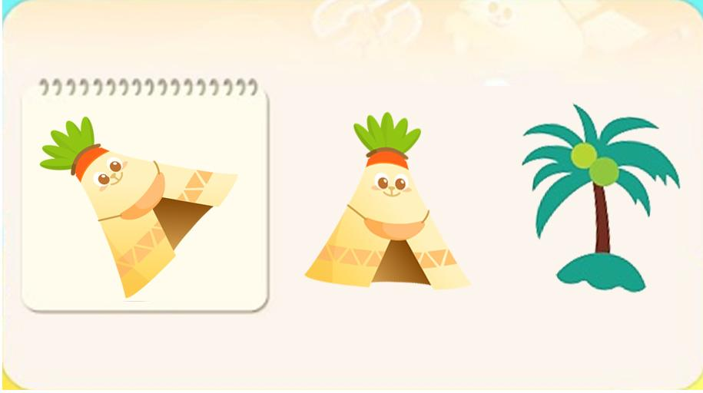 |  |  |  | 영어 음성 | 영어 내용 |  |  |  | 영어 음성 | 영어 내용

 |  |  |  | 선택지 화면 지문 |  |  |  |  | 선택지 화면 지문
 |  |  |  | 보기의 그림과 똑같은 그림을 찾아 눌러주세요. (A1~C1 동일합니다.)
 |  |  |  | 선택지 화면 설명 및 정답(연구원 선생님용) |  |  |  |  | 선택지 화면 설명 및 정답(연구원 선생님용)
 |  |  |  | *A,B,C 공통 - 야자나무, 모래놀이 바구니 2종류, 파라솔 에셋은 새로 예쁘게 그려주세요.
 |  |  |  | 선택지 화면 설명(두브레인 디자이너용) |  |  |  |  | 선택지 화면 설명(두브레인 디자이너용)

후 ani 화면 |  |  |  | 후 ani 멘트 |  |  |  | 후 ani 화면 | 후 ani 멘트
이미지 소스 위치 |  |  |  | 한국어 음성 | 한국어 내용 |  |  | 이미지 소스 위치 | 한국어 음성 | 한국어 내용
이미지 소스 URL |  |  |  |  |  |  |  | 이미지 소스 URL
 |  |  |  | 영어 음성 | 영어 내용 |  |  |  | 영어 음성 | 영어 내용

 |  |  |  | 후 ani 설명(연구원 선생님용) |  |  |  |  | 후 ani 설명(연구원 선생님용)

 |  |  |  | 후 ani 설명(두브레인 디자이너용) |  |  |  |  | 후 ani 설명(두브레인 디자이너용)

문제 인덱스 |  |  |  | 전 ani | 후 ani | 타이머 |  | 문제 인덱스 | 전 ani | 후 ani | 타이머
A1 |  |  |  | FALSE |  |  |  | A1 | FALSE
세부사항 |  |  |  | 기타 |  |  |  | 세부사항 | 기타

전 ani 화면 |  |  |  | 전 ani 멘트 |  |  |  | 전 ani 화면 | 전 ani 멘트
이미지 소스 위치 |  |  |  | 한국어 음성 | 한국어 내용 |  |  | 이미지 소스 위치 | 한국어 음성 | 한국어 내용
이미지 소스 URL |  |  |  |  |  |  |  | 이미지 소스 URL
 |  |  |  | 영어 음성 | 영어 내용 |  |  |  | 영어 음성 | 영어 내용

 |  |  |  | 전 ani 설명(연구원 선생님용) |  |  |  |  | 전 ani 설명(연구원 선생님용)

 |  |  |  | 전 ani 설명(두브레인 디자이너용) |  |  |  |  | 전 ani 설명(두브레인 디자이너용)

선택지 화면 |  |  |  | 선택지 화면 멘트 |  |  |  | 선택지 화면 | 선택지 화면 멘트
이미지 소스 위치 |  |  |  | 한국어 음성 | 한국어 내용 |  |  | 이미지 소스 위치 | 한국어 음성 | 한국어 내용
이미지 소스 URL |  |  |  |  |  |  |  | 이미지 소스 URL
답
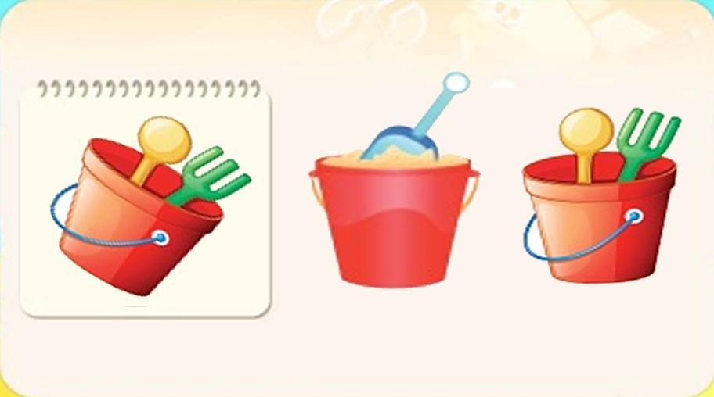 |  |  |  | 영어 음성 | 영어 내용 |  |  |  | 영어 음성 | 영어 내용

 |  |  |  | 선택지 화면 지문 |  |  |  |  | 선택지 화면 지문

 |  |  |  | 선택지 화면 설명 및 정답(연구원 선생님용) |  |  |  |  | 선택지 화면 설명 및 정답(연구원 선생님용)

 |  |  |  | 선택지 화면 설명(두브레인 디자이너용) |  |  |  |  | 선택지 화면 설명(두브레인 디자이너용)

후 ani 화면 |  |  |  | 후 ani 멘트 |  |  |  | 후 ani 화면 | 후 ani 멘트
이미지 소스 위치 |  |  |  | 한국어 음성 | 한국어 내용 |  |  | 이미지 소스 위치 | 한국어 음성 | 한국어 내용
이미지 소스 URL |  |  |  |  |  |  |  | 이미지 소스 URL
 |  |  |  | 영어 음성 | 영어 내용 |  |  |  | 영어 음성 | 영어 내용

 |  |  |  | 후 ani 설명(연구원 선생님용) |  |  |  |  | 후 ani 설명(연구원 선생님용)

 |  |  |  | 후 ani 설명(두브레인 디자이너용) |  |  |  |  | 후 ani 설명(두브레인 디자이너용)

문제 인덱스 |  |  |  | 전 ani | 후 ani | 타이머 |  | 문제 인덱스 | 전 ani | 후 ani | 타이머
B0 |  |  |  | FALSE |  |  |  |  | FALSE
세부사항 |  |  |  | 기타 |  |  |  | 세부사항 | 기타

전 ani 화면 |  |  |  | 전 ani 멘트 |  |  |  | 전 ani 화면 | 전 ani 멘트
이미지 소스 위치 |  |  |  | 한국어 음성 | 한국어 내용 |  |  | 이미지 소스 위치 | 한국어 음성 | 한국어 내용
이미지 소스 URL |  |  |  |  |  |  |  | 이미지 소스 URL
 |  |  |  | 영어 음성 | 영어 내용 |  |  |  | 영어 음성 | 영어 내용

 |  |  |  | 전 ani 설명(연구원 선생님용) |  |  |  |  | 전 ani 설명(연구원 선생님용)

 |  |  |  | 전 ani 설명(두브레인 디자이너용) |  |  |  |  | 전 ani 설명(두브레인 디자이너용)

선택지 화면 |  |  |  | 선택지 화면 멘트 |  |  |  | 선택지 화면 | 선택지 화면 멘트
이미지 소스 위치 |  |  |  | 한국어 음성 | 한국어 내용 |  |  | 이미지 소스 위치 | 한국어 음성 | 한국어 내용
이미지 소스 URL |  |  |  |  |  |  |  | 이미지 소스 URL
답
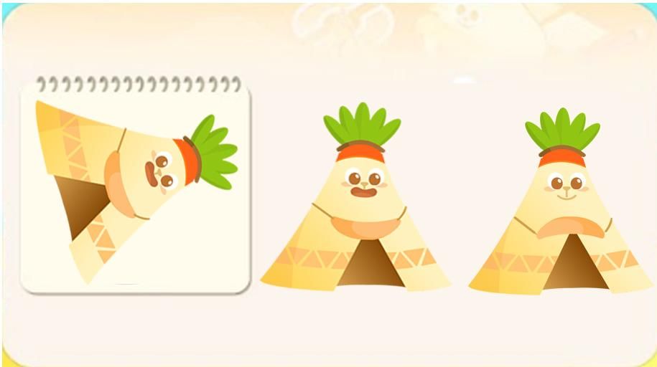 |  |  |  | 영어 음성 | 영어 내용 |  |  |  | 영어 음성 | 영어 내용

 |  |  |  | 선택지 화면 지문 |  |  |  |  | 선택지 화면 지문

 |  |  |  | 선택지 화면 설명 및 정답(연구원 선생님용) |  |  |  |  | 선택지 화면 설명 및 정답(연구원 선생님용)
 |  |  |  | 정답 아닌 에셋 - 파란 동그라미 부분이 다릅니다. (입 모양과 텐트 입구 위쪽이 다릅니다.)
 |  |  |  | 선택지 화면 설명(두브레인 디자이너용) |  |  |  |  | 선택지 화면 설명(두브레인 디자이너용)

후 ani 화면 |  |  |  | 후 ani 멘트 |  |  |  | 후 ani 화면 | 후 ani 멘트
이미지 소스 위치 |  |  |  | 한국어 음성 | 한국어 내용 |  |  | 이미지 소스 위치 | 한국어 음성 | 한국어 내용
이미지 소스 URL |  |  |  |  |  |  |  | 이미지 소스 URL
 |  |  |  | 영어 음성 | 영어 내용 |  |  |  | 영어 음성 | 영어 내용

 |  |  |  | 후 ani 설명(연구원 선생님용) |  |  |  |  | 후 ani 설명(연구원 선생님용)

 |  |  |  | 후 ani 설명(두브레인 디자이너용) |  |  |  |  | 후 ani 설명(두브레인 디자이너용)

문제 인덱스 |  |  |  | 전 ani | 후 ani | 타이머 |  | 문제 인덱스 | 전 ani | 후 ani | 타이머
B1 |  |  |  | FALSE |  |  |  |  | FALSE
세부사항 |  |  |  | 기타 |  |  |  | 세부사항 | 기타

전 ani 화면 |  |  |  | 전 ani 멘트 |  |  |  | 전 ani 화면 | 전 ani 멘트
이미지 소스 위치 |  |  |  | 한국어 음성 | 한국어 내용 |  |  | 이미지 소스 위치 | 한국어 음성 | 한국어 내용
이미지 소스 URL |  |  |  |  |  |  |  | 이미지 소스 URL
 |  |  |  | 영어 음성 | 영어 내용 |  |  |  | 영어 음성 | 영어 내용

 |  |  |  | 전 ani 설명(연구원 선생님용) |  |  |  |  | 전 ani 설명(연구원 선생님용)

 |  |  |  | 전 ani 설명(두브레인 디자이너용) |  |  |  |  | 전 ani 설명(두브레인 디자이너용)

선택지 화면 |  |  |  | 선택지 화면 멘트 |  |  |  | 선택지 화면 | 선택지 화면 멘트
이미지 소스 위치 |  |  |  | 한국어 음성 | 한국어 내용 |  |  | 이미지 소스 위치 | 한국어 음성 | 한국어 내용
이미지 소스 URL |  |  |  |  |  |  |  | 이미지 소스 URL
답
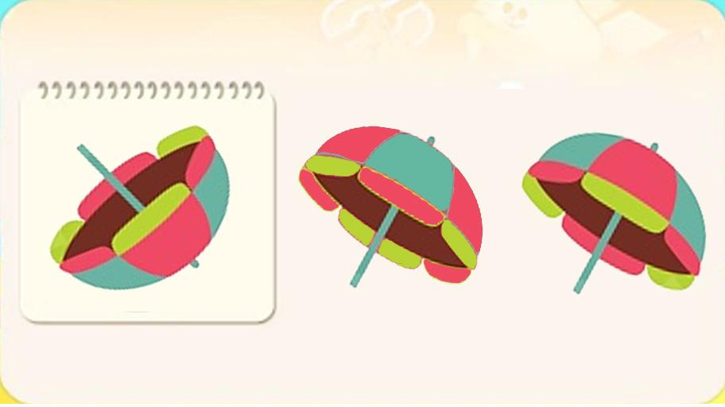 |  |  |  | 영어 음성 | 영어 내용 |  |  |  | 영어 음성 | 영어 내용

 |  |  |  | 선택지 화면 지문 |  |  |  |  | 선택지 화면 지문

 |  |  |  | 선택지 화면 설명 및 정답(연구원 선생님용) |  |  |  |  | 선택지 화면 설명 및 정답(연구원 선생님용)
 |  |  |  | 정답 아닌 에셋 - 색의 배열이 다릅니다.
 |  |  |  | 선택지 화면 설명(두브레인 디자이너용) |  |  |  |  | 선택지 화면 설명(두브레인 디자이너용)

후 ani 화면 |  |  |  | 후 ani 멘트 |  |  |  | 후 ani 화면 | 후 ani 멘트
이미지 소스 위치 |  |  |  | 한국어 음성 | 한국어 내용 |  |  | 이미지 소스 위치 | 한국어 음성 | 한국어 내용
이미지 소스 URL |  |  |  |  |  |  |  | 이미지 소스 URL
 |  |  |  | 영어 음성 | 영어 내용 |  |  |  | 영어 음성 | 영어 내용

 |  |  |  | 후 ani 설명(연구원 선생님용) |  |  |  |  | 후 ani 설명(연구원 선생님용)

 |  |  |  | 후 ani 설명(두브레인 디자이너용) |  |  |  |  | 후 ani 설명(두브레인 디자이너용)

문제 인덱스 |  |  |  | 전 ani | 후 ani | 타이머 |  | 문제 인덱스 | 전 ani | 후 ani | 타이머
C0 |  |  |  | FALSE |  |  |  |  | FALSE
세부사항 |  |  |  | 기타 |  |  |  | 세부사항 | 기타

전 ani 화면 |  |  |  | 전 ani 멘트 |  |  |  | 전 ani 화면 | 전 ani 멘트
이미지 소스 위치 |  |  |  | 한국어 음성 | 한국어 내용 |  |  | 이미지 소스 위치 | 한국어 음성 | 한국어 내용
이미지 소스 URL |  |  |  |  |  |  |  | 이미지 소스 URL
 |  |  |  | 영어 음성 | 영어 내용 |  |  |  | 영어 음성 | 영어 내용

 |  |  |  | 전 ani 설명(연구원 선생님용) |  |  |  |  | 전 ani 설명(연구원 선생님용)

 |  |  |  | 전 ani 설명(두브레인 디자이너용) |  |  |  |  | 전 ani 설명(두브레인 디자이너용)

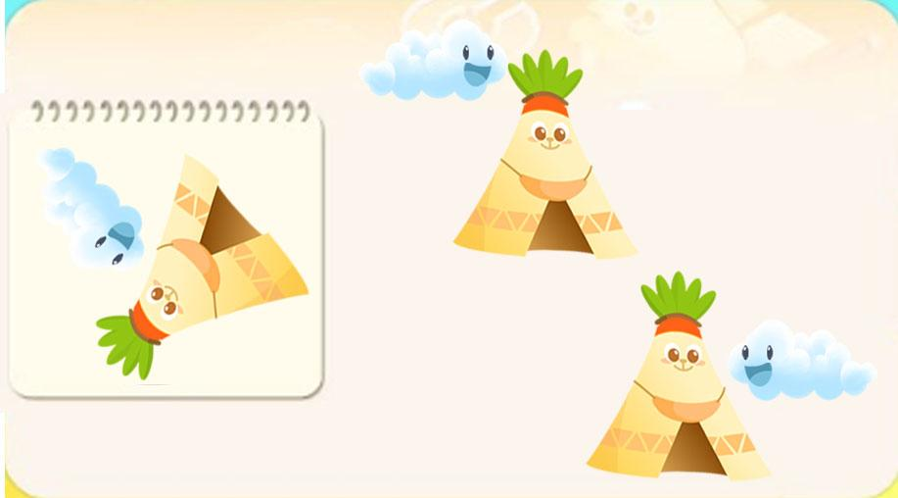
답
선택지 화면 |  |  |  | 선택지 화면 멘트 |  |  |  | 선택지 화면 | 선택지 화면 멘트
이미지 소스 위치 |  |  |  | 한국어 음성 | 한국어 내용 |  |  | 이미지 소스 위치 | 한국어 음성 | 한국어 내용
이미지 소스 URL |  |  |  |  |  |  |  | 이미지 소스 URL
 |  |  |  | 영어 음성 | 영어 내용 |  |  |  | 영어 음성 | 영어 내용

 |  |  |  | 선택지 화면 지문 |  |  |  |  | 선택지 화면 지문

 |  |  |  | 선택지 화면 설명 및 정답(연구원 선생님용) |  |  |  |  | 선택지 화면 설명 및 정답(연구원 선생님용)
 |  |  |  | 정답 아닌 에셋 - 구름의 위치가 다릅니다. (왼쪽 위에 위치)
 |  |  |  | 선택지 화면 설명(두브레인 디자이너용) |  |  |  |  | 선택지 화면 설명(두브레인 디자이너용)

후 ani 화면 |  |  |  | 후 ani 멘트 |  |  |  | 후 ani 화면 | 후 ani 멘트
이미지 소스 위치 |  |  |  | 한국어 음성 | 한국어 내용 |  |  | 이미지 소스 위치 | 한국어 음성 | 한국어 내용
이미지 소스 URL |  |  |  |  |  |  |  | 이미지 소스 URL
 |  |  |  | 영어 음성 | 영어 내용 |  |  |  | 영어 음성 | 영어 내용

 |  |  |  | 후 ani 설명(연구원 선생님용) |  |  |  |  | 후 ani 설명(연구원 선생님용)

 |  |  |  | 후 ani 설명(두브레인 디자이너용) |  |  |  |  | 후 ani 설명(두브레인 디자이너용)

문제 인덱스 |  |  |  | 전 ani | 후 ani | 타이머 |  | 문제 인덱스 | 전 ani | 후 ani | 타이머
C1 |  |  |  | FALSE |  |  |  |  | FALSE
세부사항 |  |  |  | 기타 |  |  |  | 세부사항 | 기타

전 ani 화면 |  |  |  | 전 ani 멘트 |  |  |  | 전 ani 화면 | 전 ani 멘트
이미지 소스 위치 |  |  |  | 한국어 음성 | 한국어 내용 |  |  | 이미지 소스 위치 | 한국어 음성 | 한국어 내용
이미지 소스 URL |  |  |  |  |  |  |  | 이미지 소스 URL
 |  |  |  | 영어 음성 | 영어 내용 |  |  |  | 영어 음성 | 영어 내용

 |  |  |  | 전 ani 설명(연구원 선생님용) |  |  |  |  | 전 ani 설명(연구원 선생님용)

 |  |  |  | 전 ani 설명(두브레인 디자이너용) |  |  |  |  | 전 ani 설명(두브레인 디자이너용)

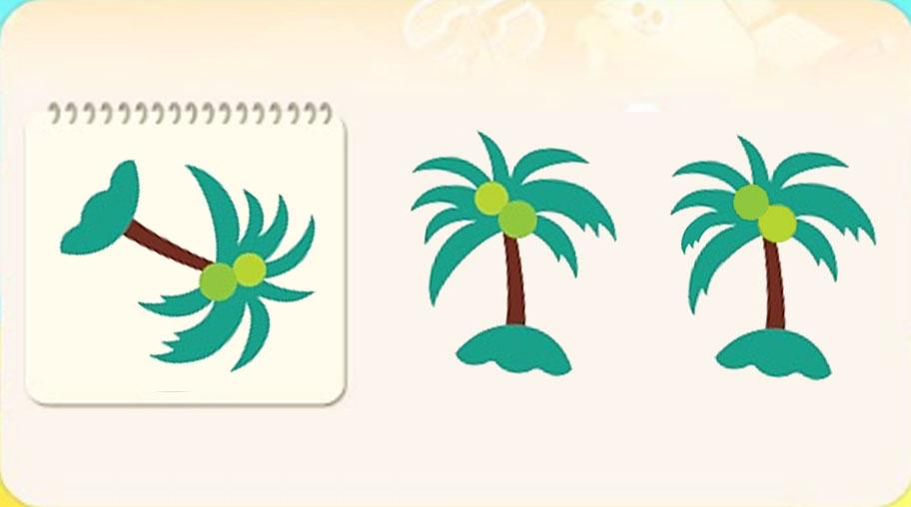
답
선택지 화면 |  |  |  | 선택지 화면 멘트 |  |  |  | 선택지 화면 | 선택지 화면 멘트
이미지 소스 위치 |  |  |  | 한국어 음성 | 한국어 내용 |  |  | 이미지 소스 위치 | 한국어 음성 | 한국어 내용
이미지 소스 URL |  |  |  |  |  |  |  | 이미지 소스 URL
 |  |  |  | 영어 음성 | 영어 내용 |  |  |  | 영어 음성 | 영어 내용

 |  |  |  | 선택지 화면 지문 |  |  |  |  | 선택지 화면 지문

 |  |  |  | 선택지 화면 설명 및 정답(연구원 선생님용) |  |  |  |  | 선택지 화면 설명 및 정답(연구원 선생님용)
 |  |  |  | 정답 아닌 에셋 - 파란 동그라미 부분이 다릅니다. (초록과 연두색 동그라미의 자리가 바뀌었고, 왼쪽 잎사귀 끝부분이 다릅니다.)
 |  |  |  | 선택지 화면 설명(두브레인 디자이너용) |  |  |  |  | 선택지 화면 설명(두브레인 디자이너용)

후 ani 화면 |  |  |  | 후 ani 멘트 |  |  |  | 후 ani 화면 | 후 ani 멘트
이미지 소스 위치 |  |  |  | 음성 | 내용 |  |  | 이미지 소스 위치 | 음성 | 내용
이미지 소스 URL |  |  |  |  |  |  |  | 이미지 소스 URL
 |  |  |  | 후 ani 설명(연구원 선생님용) |  |  |  |  | 후 ani 설명(연구원 선생님용)

 |  |  |  | 후 ani 설명(두브레인 디자이너용) |  |  |  |  | 후 ani 설명(두브레인 디자이너용)

1_기억력
콘텐츠 번호 |  |  |  | 문제 번호
139 |  |  |  | 1
항목
지각속도력 | 공간지각력 | 수리력 | 창의력 | 시각적변별력 | 기억력 | 구성력 | 추론력
FALSE | FALSE | FALSE | FALSE | FALSE | TRUE | FALSE | FALSE
유형
색 | 형태 | 색·형태 | 장면 | 위치 | 방향 | 사물 | 청각 | 순서
FALSE | FALSE | FALSE | FALSE | FALSE | FALSE | FALSE | FALSE | FALSE
공통 영역

문제 유형
다지선일 | 움직이는 두더지게임 | 움직이지 않는 두더지게임 | 애니메이팅 두더지 게임 | 그림그리기 | 패턴 그리기 | 드래그앤드랍 | 다지선다
TRUE | FALSE | FALSE | FALSE | FALSE | FALSE | FALSE | FALSE
지우기게임 | 발견하기문제 (틀린그림, 발자국) | 선긋기 | 순서대로누르기 | 블록쌓기 | 카드뒤집기 | 기타
FALSE | FALSE | FALSE | FALSE | FALSE | FALSE | FALSE
차수 |  |  |  |  |  |  |  | 차수
1차 |  |  |  |  |  |  |  | 2차
문제 인덱스 |  |  |  | 전 ani | 후 ani | 타이머 |  | 문제 인덱스 | 전 ani | 후 ani | 타이머
A0 |  |  |  | TRUE | FALSE | FALSE |  | A0 | TRUE | FALSE | FALSE
세부사항 |  |  |  | 기타 |  |  |  | 세부사항 | 기타

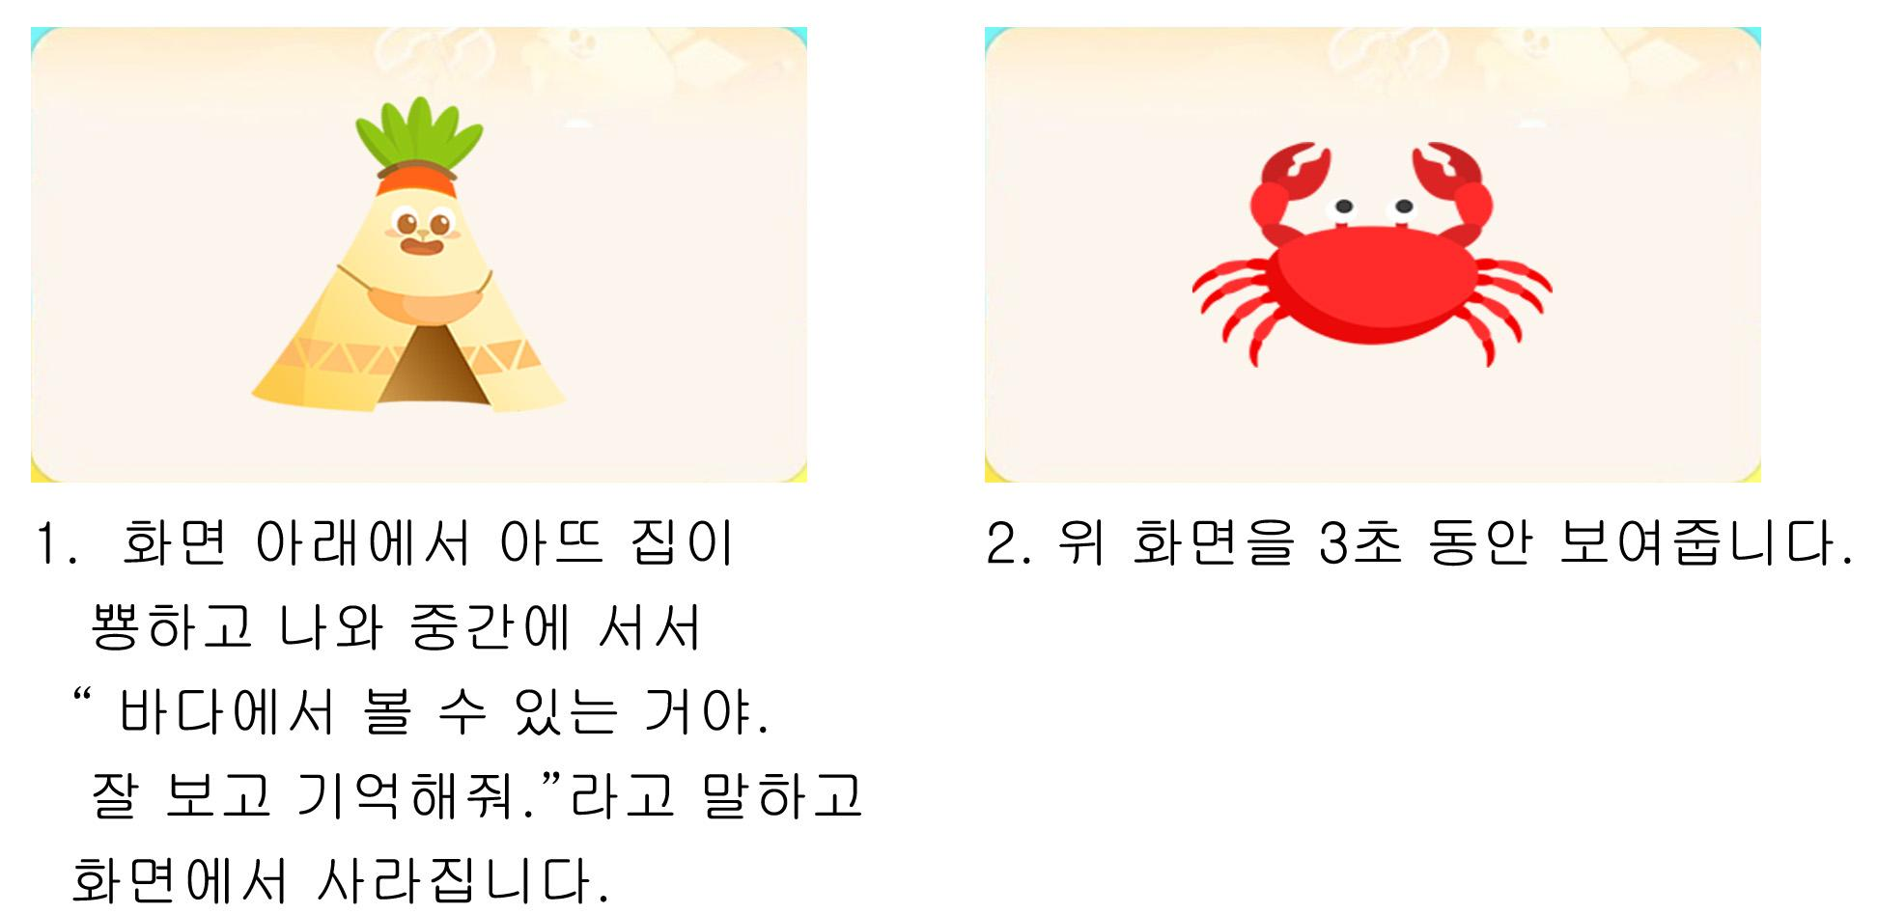
전 ani 화면 |  |  |  | 전 ani 멘트 |  |  |  | 전 ani 화면 | 전 ani 멘트
이미지 소스 위치 |  |  |  | 한국어 음성 | 한국어 내용 |  |  | 이미지 소스 위치 | 한국어 음성 | 한국어 내용
이미지 소스 URL |  |  |  | 아뜨집NA | 바다에서 볼 수 있는 거야. 잘 보고 기억해줘. (A1~C1 동일합니다.) |  |  | 이미지 소스 URL
 |  |  |  | 영어 음성 | 영어 내용 |  |  |  | 영어 음성 | 영어 내용

 |  |  |  | 전 ani 설명(연구원 선생님용) |  |  |  |  | 전 ani 설명(연구원 선생님용)
 |  |  |  | 1. 화면 아래에서 아뜨 집이 뿅하고 나와 중간에 서서 " 바다에서 볼 수 있는거야. 잘 보고 기억해줘." 라고 말하고 화면에서 사라집니다. 2. 화면을 3초 동안 보여줍니다.
 |  |  |  | 전 ani 설명(두브레인 디자이너용) |  |  |  |  | 전 ani 설명(두브레인 디자이너용)

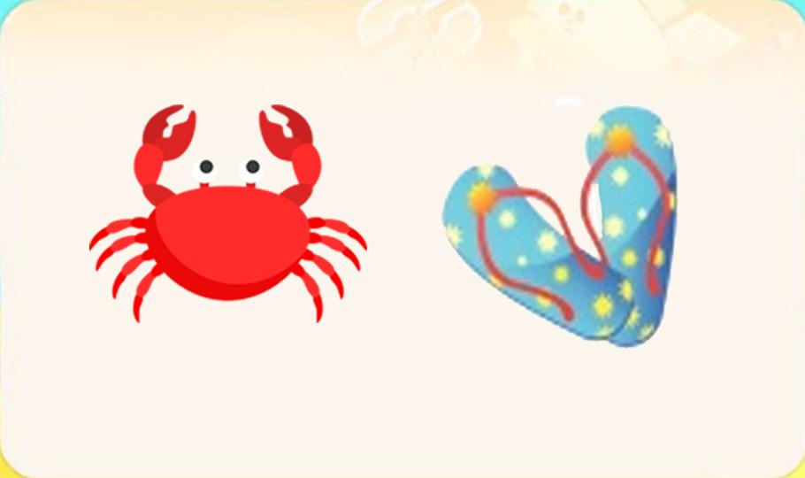
답
선택지 화면 |  |  |  | 선택지 화면 멘트 |  |  |  | 선택지 화면 | 선택지 화면 멘트
이미지 소스 위치 |  |  |  | 한국어 음성 | 한국어 내용 |  |  | 이미지 소스 위치 | 한국어 음성 | 한국어 내용
이미지 소스 URL | https://drive.google.com/drive/folders/15q99dK4BD6SMmSAjZy1AaJjlRkKw6umN |  |  | NA | 방금 본 것은 무엇인가요? 눌러주세요. (A1 동일합니다.) |  |  | 이미지 소스 URL
 |  |  |  | 영어 음성 | 영어 내용 |  |  |  | 영어 음성 | 영어 내용

 |  |  |  | 선택지 화면 지문 |  |  |  |  | 선택지 화면 지문
 |  |  |  | 방금 본 것을 눌러주세요. (A1 동일합니다.)
 |  |  |  | 선택지 화면 설명 및 정답(연구원 선생님용) |  |  |  |  | 선택지 화면 설명 및 정답(연구원 선생님용)
 |  |  |  | A,B,C 공통 -링크 올린 에셋(꽃게, 가재, 돛단배 ) 빼고 모두 새로 예쁘게 그려주세요.
 |  |  |  | 선택지 화면 설명(두브레인 디자이너용) |  |  |  |  | 선택지 화면 설명(두브레인 디자이너용)

후 ani 화면 |  |  |  | 후 ani 멘트 |  |  |  | 후 ani 화면 | 후 ani 멘트
이미지 소스 위치 |  |  |  | 한국어 음성 | 한국어 내용 |  |  | 이미지 소스 위치 | 한국어 음성 | 한국어 내용
이미지 소스 URL |  |  |  |  |  |  |  | 이미지 소스 URL
 |  |  |  | 영어 음성 | 영어 내용 |  |  |  | 영어 음성 | 영어 내용

 |  |  |  | 후 ani 설명(연구원 선생님용) |  |  |  |  | 후 ani 설명(연구원 선생님용)

 |  |  |  | 후 ani 설명(두브레인 디자이너용) |  |  |  |  | 후 ani 설명(두브레인 디자이너용)

문제 인덱스 |  |  |  | 전 ani | 후 ani | 타이머 |  | 문제 인덱스 | 전 ani | 후 ani | 타이머
A1 |  |  |  | TRUE |  |  |  | A1 | FALSE
세부사항 |  |  |  | 기타 |  |  |  | 세부사항 | 기타


전 ani 화면 |  |  |  | 전 ani 멘트 |  |  |  | 전 ani 화면 | 전 ani 멘트
이미지 소스 위치 |  |  |  | 한국어 음성 | 한국어 내용 |  |  | 이미지 소스 위치 | 한국어 음성 | 한국어 내용
이미지 소스 URL |  |  |  |  |  |  |  | 이미지 소스 URL
 |  |  |  | 영어 음성 | 영어 내용 |  |  |  | 영어 음성 | 영어 내용

 |  |  |  | 전 ani 설명(연구원 선생님용) |  |  |  |  | 전 ani 설명(연구원 선생님용)
 |  |  |  | A0와 같은 형식입니다.
 |  |  |  | 전 ani 설명(두브레인 디자이너용) |  |  |  |  | 전 ani 설명(두브레인 디자이너용)

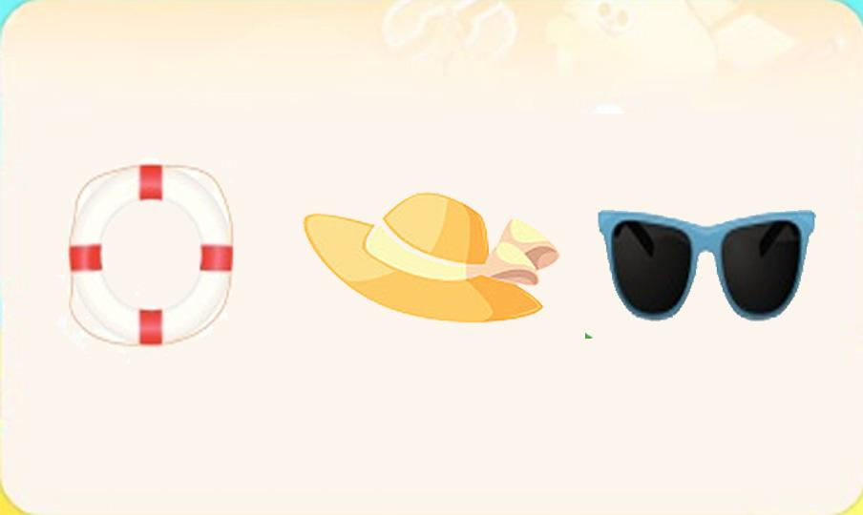
답
선택지 화면 |  |  |  | 선택지 화면 멘트 |  |  |  | 선택지 화면 | 선택지 화면 멘트
이미지 소스 위치 |  |  |  | 한국어 음성 | 한국어 내용 |  |  | 이미지 소스 위치 | 한국어 음성 | 한국어 내용
이미지 소스 URL |  |  |  |  |  |  |  | 이미지 소스 URL
 |  |  |  | 영어 음성 | 영어 내용 |  |  |  | 영어 음성 | 영어 내용

 |  |  |  | 선택지 화면 지문 |  |  |  |  | 선택지 화면 지문

 |  |  |  | 선택지 화면 설명 및 정답(연구원 선생님용) |  |  |  |  | 선택지 화면 설명 및 정답(연구원 선생님용)

 |  |  |  | 선택지 화면 설명(두브레인 디자이너용) |  |  |  |  | 선택지 화면 설명(두브레인 디자이너용)

후 ani 화면 |  |  |  | 후 ani 멘트 |  |  |  | 후 ani 화면 | 후 ani 멘트
이미지 소스 위치 |  |  |  | 한국어 음성 | 한국어 내용 |  |  | 이미지 소스 위치 | 한국어 음성 | 한국어 내용
이미지 소스 URL |  |  |  |  |  |  |  | 이미지 소스 URL
 |  |  |  | 영어 음성 | 영어 내용 |  |  |  | 영어 음성 | 영어 내용

 |  |  |  | 후 ani 설명(연구원 선생님용) |  |  |  |  | 후 ani 설명(연구원 선생님용)

 |  |  |  | 후 ani 설명(두브레인 디자이너용) |  |  |  |  | 후 ani 설명(두브레인 디자이너용)

문제 인덱스 |  |  |  | 전 ani | 후 ani | 타이머 |  | 문제 인덱스 | 전 ani | 후 ani | 타이머
B0 |  |  |  | TRUE |  |  |  |  | FALSE
세부사항 |  |  |  | 기타 |  |  |  | 세부사항 | 기타

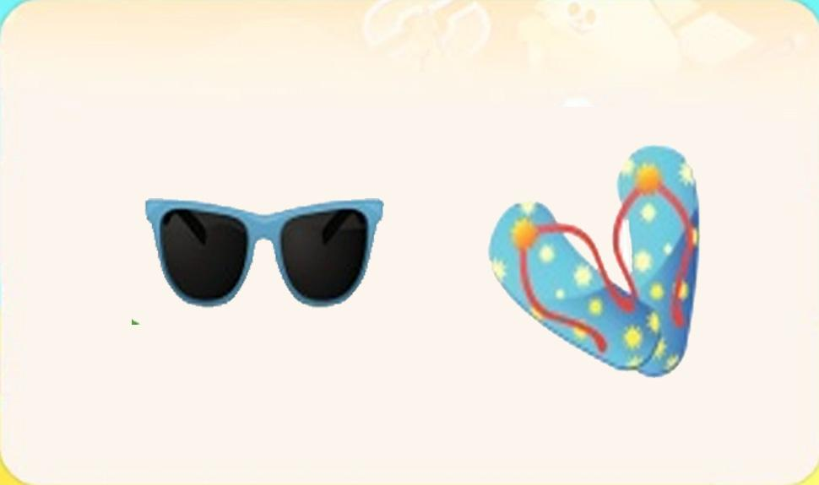
전 ani 화면 |  |  |  | 전 ani 멘트 |  |  |  | 전 ani 화면 | 전 ani 멘트
이미지 소스 위치 |  |  |  | 한국어 음성 | 한국어 내용 |  |  | 이미지 소스 위치 | 한국어 음성 | 한국어 내용
이미지 소스 URL |  |  |  |  |  |  |  | 이미지 소스 URL
 |  |  |  | 영어 음성 | 영어 내용 |  |  |  | 영어 음성 | 영어 내용

 |  |  |  | 전 ani 설명(연구원 선생님용) |  |  |  |  | 전 ani 설명(연구원 선생님용)

 |  |  |  | 전 ani 설명(두브레인 디자이너용) |  |  |  |  | 전 ani 설명(두브레인 디자이너용)

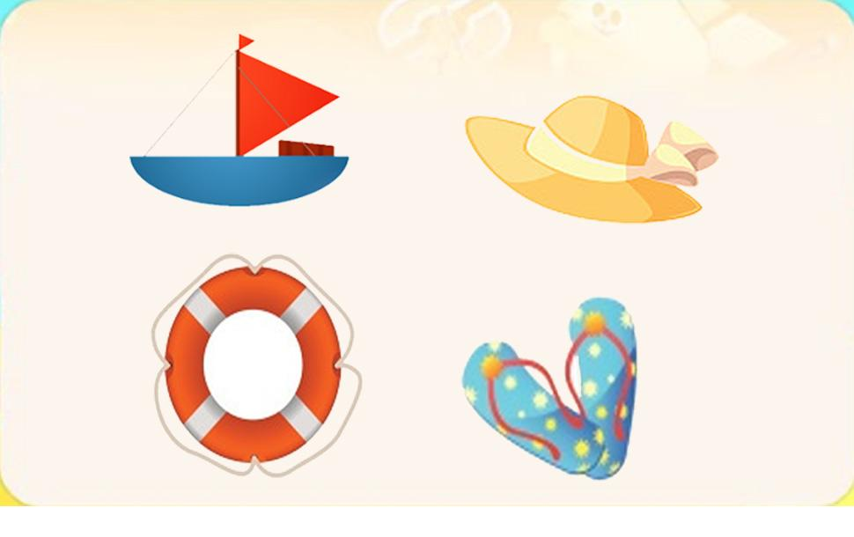
답
선택지 화면 |  |  |  | 선택지 화면 멘트 |  |  |  | 선택지 화면 | 선택지 화면 멘트
이미지 소스 위치 |  |  |  | 한국어 음성 | 한국어 내용 |  |  | 이미지 소스 위치 | 한국어 음성 | 한국어 내용
이미지 소스 URL | https://drive.google.com/drive/folders/1qeDraJGMT77QzoiF27ru64DPIR6VgdQj |  |  | NA | 방금 본 것은 무엇인가요? 본 것들 중 같은 것 한 개만 눌러주세요. (B1~C1 동일합니다.) |  |  | 이미지 소스 URL
 |  |  |  | 영어 음성 | 영어 내용 |  |  |  | 영어 음성 | 영어 내용

 |  |  |  | 선택지 화면 지문 |  |  |  |  | 선택지 화면 지문
 |  |  |  | 방금 본 것들 중 같은 것 1개만 눌러주세요.(B1~C1 동일합니다.)
 |  |  |  | 선택지 화면 설명 및 정답(연구원 선생님용) |  |  |  |  | 선택지 화면 설명 및 정답(연구원 선생님용)

 |  |  |  | 선택지 화면 설명(두브레인 디자이너용) |  |  |  |  | 선택지 화면 설명(두브레인 디자이너용)

후 ani 화면 |  |  |  | 후 ani 멘트 |  |  |  | 후 ani 화면 | 후 ani 멘트
이미지 소스 위치 |  |  |  | 한국어 음성 | 한국어 내용 |  |  | 이미지 소스 위치 | 한국어 음성 | 한국어 내용
이미지 소스 URL |  |  |  |  |  |  |  | 이미지 소스 URL
 |  |  |  | 영어 음성 | 영어 내용 |  |  |  | 영어 음성 | 영어 내용

 |  |  |  | 후 ani 설명(연구원 선생님용) |  |  |  |  | 후 ani 설명(연구원 선생님용)

 |  |  |  | 후 ani 설명(두브레인 디자이너용) |  |  |  |  | 후 ani 설명(두브레인 디자이너용)

문제 인덱스 |  |  |  | 전 ani | 후 ani | 타이머 |  | 문제 인덱스 | 전 ani | 후 ani | 타이머
B1 |  |  |  | TRUE |  |  |  |  | FALSE
세부사항 |  |  |  | 기타 |  |  |  | 세부사항 | 기타

전 ani 화면 |  |  |  | 전 ani 멘트 |  |  |  | 전 ani 화면 | 전 ani 멘트
이미지 소스 위치 |  |  |  | 한국어 음성 | 한국어 내용 |  |  | 이미지 소스 위치 | 한국어 음성 | 한국어 내용
이미지 소스 URL |  |  |  |  |  |  |  | 이미지 소스 URL
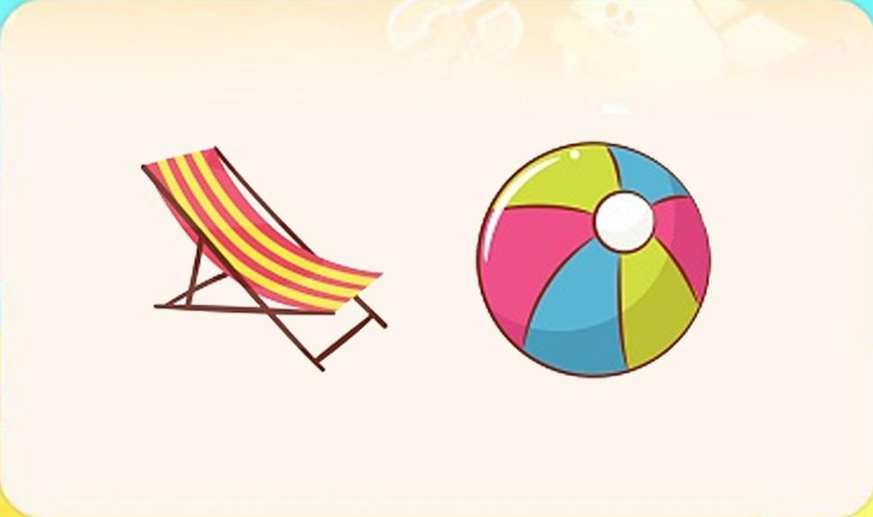 |  |  |  | 영어 음성 | 영어 내용 |  |  |  | 영어 음성 | 영어 내용

 |  |  |  | 전 ani 설명(연구원 선생님용) |  |  |  |  | 전 ani 설명(연구원 선생님용)

 |  |  |  | 전 ani 설명(두브레인 디자이너용) |  |  |  |  | 전 ani 설명(두브레인 디자이너용)

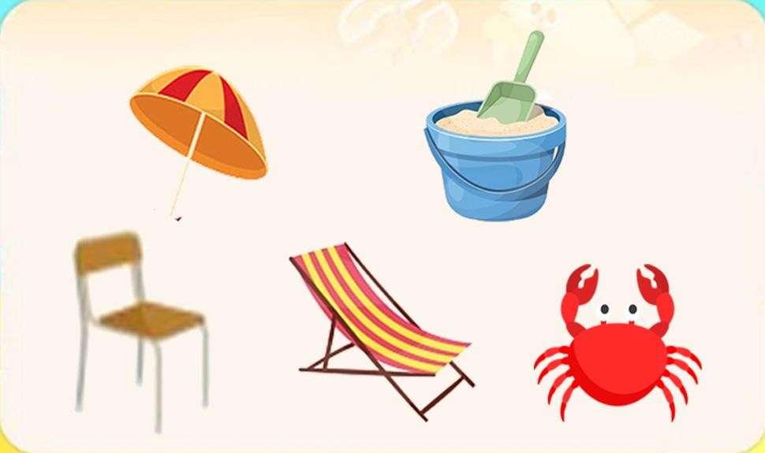
답
선택지 화면 |  |  |  | 선택지 화면 멘트 |  |  |  | 선택지 화면 | 선택지 화면 멘트
이미지 소스 위치 |  |  |  | 한국어 음성 | 한국어 내용 |  |  | 이미지 소스 위치 | 한국어 음성 | 한국어 내용
이미지 소스 URL |  |  |  |  |  |  |  | 이미지 소스 URL
 |  |  |  | 영어 음성 | 영어 내용 |  |  |  | 영어 음성 | 영어 내용

 |  |  |  | 선택지 화면 지문 |  |  |  |  | 선택지 화면 지문

 |  |  |  | 선택지 화면 설명 및 정답(연구원 선생님용) |  |  |  |  | 선택지 화면 설명 및 정답(연구원 선생님용)

 |  |  |  | 선택지 화면 설명(두브레인 디자이너용) |  |  |  |  | 선택지 화면 설명(두브레인 디자이너용)

후 ani 화면 |  |  |  | 후 ani 멘트 |  |  |  | 후 ani 화면 | 후 ani 멘트
이미지 소스 위치 |  |  |  | 한국어 음성 | 한국어 내용 |  |  | 이미지 소스 위치 | 한국어 음성 | 한국어 내용
이미지 소스 URL |  |  |  |  |  |  |  | 이미지 소스 URL
 |  |  |  | 영어 음성 | 영어 내용 |  |  |  | 영어 음성 | 영어 내용

 |  |  |  | 후 ani 설명(연구원 선생님용) |  |  |  |  | 후 ani 설명(연구원 선생님용)

 |  |  |  | 후 ani 설명(두브레인 디자이너용) |  |  |  |  | 후 ani 설명(두브레인 디자이너용)

문제 인덱스 |  |  |  | 전 ani | 후 ani | 타이머 |  | 문제 인덱스 | 전 ani | 후 ani | 타이머
C0 |  |  |  | TRUE |  |  |  |  | FALSE
세부사항 |  |  |  | 기타 |  |  |  | 세부사항 | 기타

전 ani 화면 |  |  |  | 전 ani 멘트 |  |  |  | 전 ani 화면 | 전 ani 멘트
이미지 소스 위치 |  |  |  | 한국어 음성 | 한국어 내용 |  |  | 이미지 소스 위치 | 한국어 음성 | 한국어 내용
이미지 소스 URL |  |  |  |  |  |  |  | 이미지 소스 URL
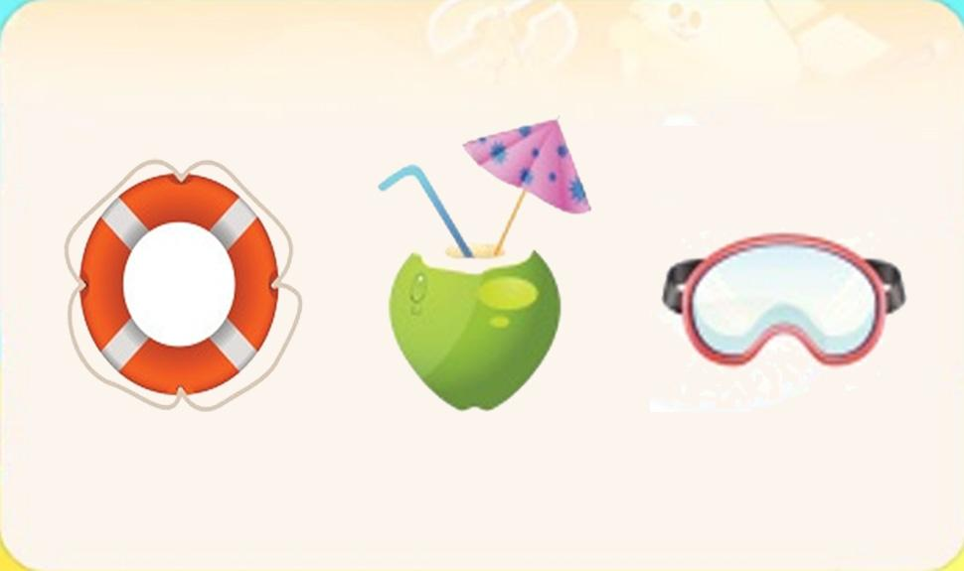 |  |  |  | 영어 음성 | 영어 내용 |  |  |  | 영어 음성 | 영어 내용

 |  |  |  | 전 ani 설명(연구원 선생님용) |  |  |  |  | 전 ani 설명(연구원 선생님용)

 |  |  |  | 전 ani 설명(두브레인 디자이너용) |  |  |  |  | 전 ani 설명(두브레인 디자이너용)

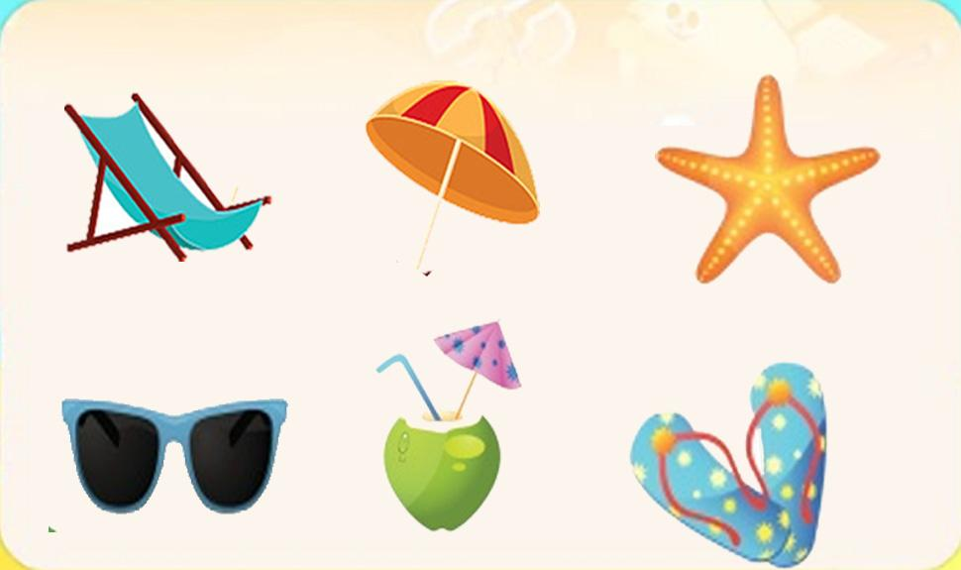
답
선택지 화면 |  |  |  | 선택지 화면 멘트 |  |  |  | 선택지 화면 | 선택지 화면 멘트
이미지 소스 위치 |  |  |  | 한국어 음성 | 한국어 내용 |  |  | 이미지 소스 위치 | 한국어 음성 | 한국어 내용
이미지 소스 URL |  |  |  |  |  |  |  | 이미지 소스 URL
 |  |  |  | 영어 음성 | 영어 내용 |  |  |  | 영어 음성 | 영어 내용

 |  |  |  | 선택지 화면 지문 |  |  |  |  | 선택지 화면 지문

 |  |  |  | 선택지 화면 설명 및 정답(연구원 선생님용) |  |  |  |  | 선택지 화면 설명 및 정답(연구원 선생님용)

 |  |  |  | 선택지 화면 설명(두브레인 디자이너용) |  |  |  |  | 선택지 화면 설명(두브레인 디자이너용)

후 ani 화면 |  |  |  | 후 ani 멘트 |  |  |  | 후 ani 화면 | 후 ani 멘트
이미지 소스 위치 |  |  |  | 한국어 음성 | 한국어 내용 |  |  | 이미지 소스 위치 | 한국어 음성 | 한국어 내용
이미지 소스 URL |  |  |  |  |  |  |  | 이미지 소스 URL
 |  |  |  | 영어 음성 | 영어 내용 |  |  |  | 영어 음성 | 영어 내용

 |  |  |  | 후 ani 설명(연구원 선생님용) |  |  |  |  | 후 ani 설명(연구원 선생님용)

 |  |  |  | 후 ani 설명(두브레인 디자이너용) |  |  |  |  | 후 ani 설명(두브레인 디자이너용)

문제 인덱스 |  |  |  | 전 ani | 후 ani | 타이머 |  | 문제 인덱스 | 전 ani | 후 ani | 타이머
C1 |  |  |  | TRUE |  |  |  |  | FALSE
세부사항 |  |  |  | 기타 |  |  |  | 세부사항 | 기타

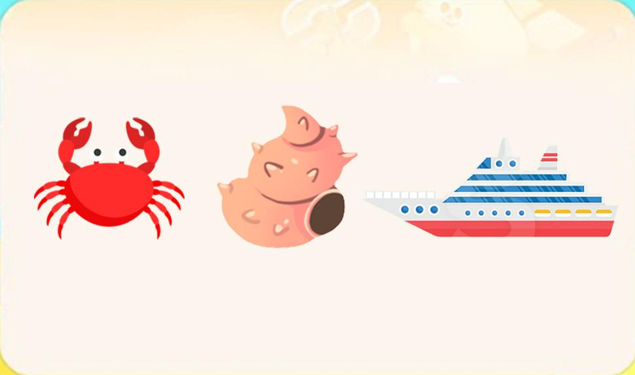
전 ani 화면 |  |  |  | 전 ani 멘트 |  |  |  | 전 ani 화면 | 전 ani 멘트
이미지 소스 위치 | https://drive.google.com/drive/folders/15q99dK4BD6SMmSAjZy1AaJjlRkKw6umN |  |  | 한국어 음성 | 한국어 내용 |  |  | 이미지 소스 위치 | 한국어 음성 | 한국어 내용
이미지 소스 URL | https://drive.google.com/drive/folders/1qeDraJGMT77QzoiF27ru64DPIR6VgdQj |  |  |  |  |  |  | 이미지 소스 URL
 |  |  |  | 영어 음성 | 영어 내용 |  |  |  | 영어 음성 | 영어 내용

 |  |  |  | 전 ani 설명(연구원 선생님용) |  |  |  |  | 전 ani 설명(연구원 선생님용)

 |  |  |  | 전 ani 설명(두브레인 디자이너용) |  |  |  |  | 전 ani 설명(두브레인 디자이너용)

선택지 화면 |  |  |  | 선택지 화면 멘트 |  |  |  | 선택지 화면 | 선택지 화면 멘트
이미지 소스 위치 |  |  |  | 한국어 음성 | 한국어 내용 |  |  | 이미지 소스 위치 | 한국어 음성 | 한국어 내용
이미지 소스 URL |  |  |  |  |  |  |  | 이미지 소스 URL
답
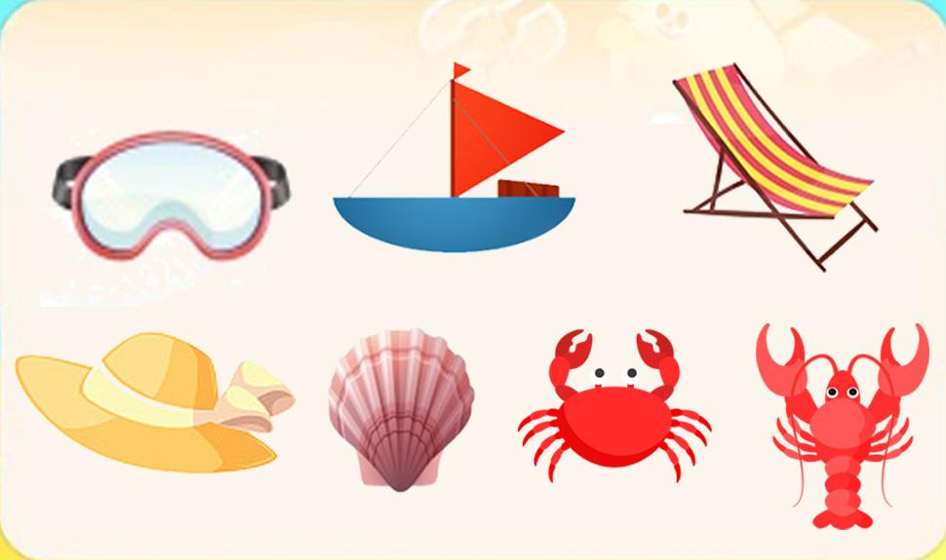 |  |  |  | 영어 음성 | 영어 내용 |  |  |  | 영어 음성 | 영어 내용

 |  |  |  | 선택지 화면 지문 |  |  |  |  | 선택지 화면 지문

 |  |  |  | 선택지 화면 설명 및 정답(연구원 선생님용) |  |  |  |  | 선택지 화면 설명 및 정답(연구원 선생님용)

 |  |  |  | 선택지 화면 설명(두브레인 디자이너용) |  |  |  |  | 선택지 화면 설명(두브레인 디자이너용)

후 ani 화면 |  |  |  | 후 ani 멘트 |  |  |  | 후 ani 화면 | 후 ani 멘트
이미지 소스 위치 |  |  |  | 음성 | 내용 |  |  | 이미지 소스 위치 | 음성 | 내용
이미지 소스 URL |  |  |  |  |  |  |  | 이미지 소스 URL
 |  |  |  | 후 ani 설명(연구원 선생님용) |  |  |  |  | 후 ani 설명(연구원 선생님용)

 |  |  |  | 후 ani 설명(두브레인 디자이너용) |  |  |  |  | 후 ani 설명(두브레인 디자이너용)

2_지각속도력
콘텐츠 번호 |  |  |  | 문제 번호
139 |  |  |  | 2
항목
지각속도력 | 공간지각력 | 수리력 | 창의력 | 시각적변별력 | 기억력 | 구성력 | 추론력
TRUE | FALSE | FALSE | FALSE | FALSE | FALSE | FALSE | FALSE
유형
기초 훈련Ⅰ | 기초 훈련Ⅱ | 기초 훈련Ⅲ | 기초 훈련 Ⅳ
FALSE | FALSE | FALSE | FALSE
공통 영역

문제 유형
다지선일 | 움직이는 두더지게임 | 움직이지 않는 두더지게임 | 애니메이팅 두더지 게임 | 그림그리기 | 패턴 그리기 | 드래그앤드랍 | 다지선다
FALSE | FALSE | FALSE | FALSE | FALSE | FALSE | FALSE | FALSE
지우기게임 | 발견하기문제 (틀린그림, 발자국) | 선긋기 | 순서대로누르기 | 블록쌓기 | 카드뒤집기 | 기타
FALSE | FALSE | FALSE | FALSE | FALSE | FALSE | FALSE
차수 |  |  |  |  |  |  |  | 차수
1차 |  |  |  |  |  |  |  | 2차
문제 인덱스 |  |  |  | 전 ani | 후 ani | 타이머 |  | 문제 인덱스 | 전 ani | 후 ani | 타이머
A0 |  |  |  | TRUE | FALSE | FALSE |  | A0 | TRUE | FALSE | FALSE
세부사항 |  |  |  | 기타 |  |  |  | 세부사항 | 기타

전 ani 화면 |  |  |  | 전 ani 멘트 |  |  |  | 전 ani 화면 | 전 ani 멘트
이미지 소스 위치 |  |  |  | 한국어 음성 | 한국어 내용 |  |  | 이미지 소스 위치 | 한국어 음성 | 한국어 내용
이미지 소스 URL |  |  |  | NA | 산 그림이에요.(B0,C0 동일합니다.) |  |  | 이미지 소스 URL
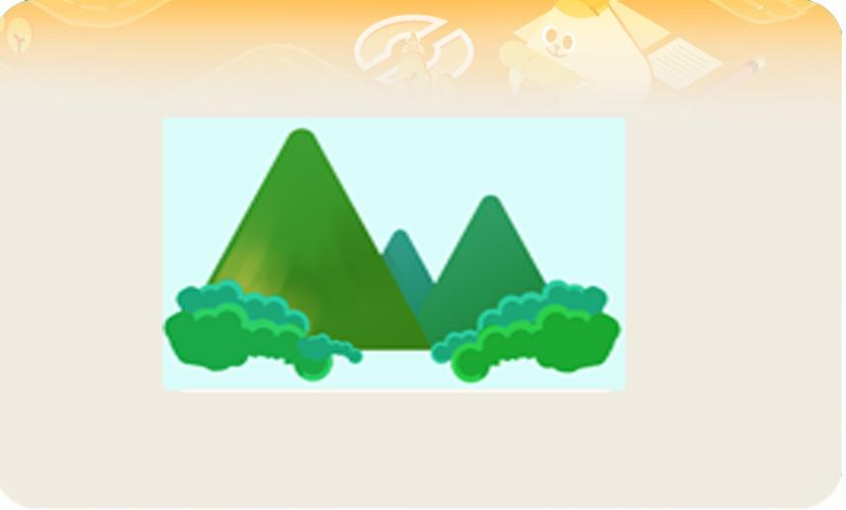 |  |  |  | 영어 음성 | 영어 내용 |  |  |  | 영어 음성 | 영어 내용

 |  |  |  | 전 ani 설명(연구원 선생님용) |  |  |  |  | 전 ani 설명(연구원 선생님용)
 |  |  |  | 3초 보여줍니다.
 |  |  |  | 전 ani 설명(두브레인 디자이너용) |  |  |  |  | 전 ani 설명(두브레인 디자이너용)


선택지 화면 |  |  |  | 선택지 화면 멘트 |  |  |  | 선택지 화면 | 선택지 화면 멘트
이미지 소스 위치 |  |  |  | 한국어 음성 | 한국어 내용 |  |  | 이미지 소스 위치 | 한국어 음성 | 한국어 내용
이미지 소스 URL |  |  |  | NA | 바다 그림이 되도록 산 그림을 눌러주세요. |  |  | 이미지 소스 URL
 |  |  |  | 영어 음성 | 영어 내용 |  |  |  | 영어 음성 | 영어 내용

 |  |  |  | 선택지 화면 지문 |  |  |  |  | 선택지 화면 지문
 |  |  |  | 바다 그림이 되도록 산 그림을 눌러주세요.
 |  |  |  | 선택지 화면 설명 및 정답(연구원 선생님용) |  |  |  |  | 선택지 화면 설명 및 정답(연구원 선생님용)
 |  |  |  | * A,B,C 공통 - 129화 지각속도와 같은 형식입니다. 1. 에셋이 위에서 아래로 차례대로 하나씩 떨어집니다. (에셋은 산 그림입니다.) 하나의 에셋이 바닥에 완전히 닿고 사라지면 다음 에셋이 위에서 나옵니다. 2. 그림이 그려진 에셋이 화면 아래에 닿아야 정답입니다. 3. 화면 아래에 모두 그림에셋이 5회 닿으면 문제가 끝납니다. 4. 정답 5회를 성공할 때가지 에셋은 무한 반복됩니다. 5. 만약 바다 그림 에셋이 바닥에 닿으면 "삐~" 소리로 틀렸다는 것을 알려줍니다. 6. 산 그림 에셋이든 바다 그림 에셋이든 모든 에셋들은 바닥에 닿기 전까지는 누를 때마다 계속 뒤집어 집니다. * 129화에 만든 지각속도 보여주시면 속도를 정하도록 할테니 만드신 지각속도 꼭 보여주시기 바랍니다. *에셋은 아래처럼 산 그림입니다.
 |  |  |  | 선택지 화면 설명(두브레인 디자이너용) |  |  |  |  | 선택지 화면 설명(두브레인 디자이너용)

후 ani 화면 |  |  |  | 후 ani 멘트 |  |  |  | 후 ani 화면 | 후 ani 멘트
이미지 소스 위치 |  |  |  | 한국어 음성 | 한국어 내용 |  |  | 이미지 소스 위치 | 한국어 음성 | 한국어 내용
이미지 소스 URL |  |  |  |  |  |  |  | 이미지 소스 URL
 |  |  |  | 영어 음성 | 영어 내용 |  |  |  | 영어 음성 | 영어 내용

 |  |  |  | 후 ani 설명(연구원 선생님용) |  |  |  |  | 후 ani 설명(연구원 선생님용)

 |  |  |  | 후 ani 설명(두브레인 디자이너용) |  |  |  |  | 후 ani 설명(두브레인 디자이너용)

문제 인덱스 |  |  |  | 전 ani | 후 ani | 타이머 |  | 문제 인덱스 | 전 ani | 후 ani | 타이머
A1 |  |  |  | TRUE |  |  |  | A1 | FALSE
세부사항 |  |  |  | 기타 |  |  |  | 세부사항 | 기타

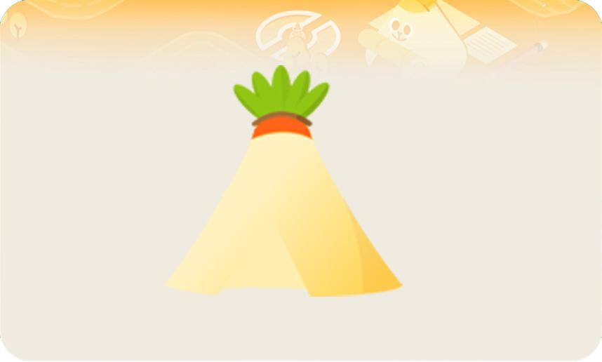
전 ani 화면 |  |  |  | 전 ani 멘트 |  |  |  | 전 ani 화면 | 전 ani 멘트
이미지 소스 위치 |  |  |  | 한국어 음성 | 한국어 내용 |  |  | 이미지 소스 위치 | 한국어 음성 | 한국어 내용
이미지 소스 URL |  |  |  | NA | 아뜨 집의 뒷모습이에요. (B1,C1 동일합니다.) |  |  | 이미지 소스 URL
 |  |  |  | 영어 음성 | 영어 내용 |  |  |  | 영어 음성 | 영어 내용

 |  |  |  | 전 ani 설명(연구원 선생님용) |  |  |  |  | 전 ani 설명(연구원 선생님용)

 |  |  |  | 전 ani 설명(두브레인 디자이너용) |  |  |  |  | 전 ani 설명(두브레인 디자이너용)

선택지 화면 |  |  |  | 선택지 화면 멘트 |  |  |  | 선택지 화면 | 선택지 화면 멘트
이미지 소스 위치 |  |  |  | 한국어 음성 | 한국어 내용 |  |  | 이미지 소스 위치 | 한국어 음성 | 한국어 내용
이미지 소스 URL |  |  |  | NA | 앞모습이 되도록 뒷모습을 눌러주세요. (B1,C1 동일합니다.) |  |  | 이미지 소스 URL
 |  |  |  | 영어 음성 | 영어 내용 |  |  |  | 영어 음성 | 영어 내용

 |  |  |  | 선택지 화면 지문 |  |  |  |  | 선택지 화면 지문
 |  |  |  | 앞모습이 되도록 뒷모습을 눌러주세요. (B1,C1 동일합니다.)
 |  |  |  | 선택지 화면 설명 및 정답(연구원 선생님용) |  |  |  |  | 선택지 화면 설명 및 정답(연구원 선생님용)
 |  |  |  | * A0 와 같은 유형입니다. 다만 에셋이 앞모습 텐트 와 뒷모습 텐트로 난이도를 위해 속도 차이가 있습니다. 그러니 129화에 만드신 지각속도를 꼭 보여주시기 바랍니다. * 에셋은 아래처럼 뒷모습 텐트입니다.
 |  |  |  | 선택지 화면 설명(두브레인 디자이너용) |  |  |  |  | 선택지 화면 설명(두브레인 디자이너용)

후 ani 화면 |  |  |  | 후 ani 멘트 |  |  |  | 후 ani 화면 | 후 ani 멘트
이미지 소스 위치 |  |  |  | 한국어 음성 | 한국어 내용 |  |  | 이미지 소스 위치 | 한국어 음성 | 한국어 내용
이미지 소스 URL |  |  |  |  |  |  |  | 이미지 소스 URL
 |  |  |  | 영어 음성 | 영어 내용 |  |  |  | 영어 음성 | 영어 내용

 |  |  |  | 후 ani 설명(연구원 선생님용) |  |  |  |  | 후 ani 설명(연구원 선생님용)

 |  |  |  | 후 ani 설명(두브레인 디자이너용) |  |  |  |  | 후 ani 설명(두브레인 디자이너용)

문제 인덱스 |  |  |  | 전 ani | 후 ani | 타이머 |  | 문제 인덱스 | 전 ani | 후 ani | 타이머
B0 |  |  |  | TRUE |  |  |  |  | FALSE
세부사항 |  |  |  | 기타 |  |  |  | 세부사항 | 기타

전 ani 화면 |  |  |  | 전 ani 멘트 |  |  |  | 전 ani 화면 | 전 ani 멘트
이미지 소스 위치 |  |  |  | 한국어 음성 | 한국어 내용 |  |  | 이미지 소스 위치 | 한국어 음성 | 한국어 내용
이미지 소스 URL |  |  |  |  |  |  |  | 이미지 소스 URL
A0 사전화면과 같습니다. |  |  |  | 영어 음성 | 영어 내용 |  |  |  | 영어 음성 | 영어 내용

 |  |  |  | 전 ani 설명(연구원 선생님용) |  |  |  |  | 전 ani 설명(연구원 선생님용)

 |  |  |  | 전 ani 설명(두브레인 디자이너용) |  |  |  |  | 전 ani 설명(두브레인 디자이너용)

선택지 화면 |  |  |  | 선택지 화면 멘트 |  |  |  | 선택지 화면 | 선택지 화면 멘트
이미지 소스 위치 |  |  |  | 한국어 음성 | 한국어 내용 |  |  | 이미지 소스 위치 | 한국어 음성 | 한국어 내용
이미지 소스 URL |  |  |  |  |  |  |  | 이미지 소스 URL
 |  |  |  | 영어 음성 | 영어 내용 |  |  |  | 영어 음성 | 영어 내용

 |  |  |  | 선택지 화면 지문 |  |  |  |  | 선택지 화면 지문

 |  |  |  | 선택지 화면 설명 및 정답(연구원 선생님용) |  |  |  |  | 선택지 화면 설명 및 정답(연구원 선생님용)
 |  |  |  | B,C 공통 - 선택지 화면에 표시된 빨간선은 설명을 위해 넣은 선이므로 문제에는 나오지 않습니다. 1. 에셋이 위에서 아래로 차례대로 하나씩 떨어집니다. 하나의 에셋이 왼쪽 빨간선까지 오면 다음 에셋이 또 내려옵니다. 먼저 내려온 에셋이 바닥에 완전히 닿고 사라지면 다음 에셋이 또 위에서 내려옵니다. 2. 바다 그림 에셋이 화면 아래에 닿아야 정답입니다. 3. 화면 아래에 모두 바다 그림에셋이 5회 닿으면 문제가 끝납니다. 4. 정답 5회를 성공할 때가지 에셋은 무한 반복됩니다. 5. 만약 산 그림 에셋이 바닥에 닿으면 "삐~" 소리로 틀렸다는 것을 알려줍니다. 6. 산 그림이든 바다 그림이든 모든 에셋들은 바닥에 닿기 전까지는 누를 때마다 계속 뒤집어 집니다. * B의 경우 산&바다 /바다&산 / 바다 그림 에셋이 무작위로 나옵니다.
 |  |  |  | 선택지 화면 설명(두브레인 디자이너용) |  |  |  |  | 선택지 화면 설명(두브레인 디자이너용)

후 ani 화면 |  |  |  | 후 ani 멘트 |  |  |  | 후 ani 화면 | 후 ani 멘트
이미지 소스 위치 |  |  |  | 한국어 음성 | 한국어 내용 |  |  | 이미지 소스 위치 | 한국어 음성 | 한국어 내용
이미지 소스 URL |  |  |  |  |  |  |  | 이미지 소스 URL
 |  |  |  | 영어 음성 | 영어 내용 |  |  |  | 영어 음성 | 영어 내용

 |  |  |  | 후 ani 설명(연구원 선생님용) |  |  |  |  | 후 ani 설명(연구원 선생님용)

 |  |  |  | 후 ani 설명(두브레인 디자이너용) |  |  |  |  | 후 ani 설명(두브레인 디자이너용)

문제 인덱스 |  |  |  | 전 ani | 후 ani | 타이머 |  | 문제 인덱스 | 전 ani | 후 ani | 타이머
B1 |  |  |  | TRUE |  |  |  |  | FALSE
세부사항 |  |  |  | 기타 |  |  |  | 세부사항 | 기타

전 ani 화면 |  |  |  | 전 ani 멘트 |  |  |  | 전 ani 화면 | 전 ani 멘트
이미지 소스 위치 |  |  |  | 한국어 음성 | 한국어 내용 |  |  | 이미지 소스 위치 | 한국어 음성 | 한국어 내용
이미지 소스 URL |  |  |  |  |  |  |  | 이미지 소스 URL
A1 사전화면과 같습니다. |  |  |  | 영어 음성 | 영어 내용 |  |  |  | 영어 음성 | 영어 내용

 |  |  |  | 전 ani 설명(연구원 선생님용) |  |  |  |  | 전 ani 설명(연구원 선생님용)

 |  |  |  | 전 ani 설명(두브레인 디자이너용) |  |  |  |  | 전 ani 설명(두브레인 디자이너용)

선택지 화면 |  |  |  | 선택지 화면 멘트 |  |  |  | 선택지 화면 | 선택지 화면 멘트
이미지 소스 위치 |  |  |  | 한국어 음성 | 한국어 내용 |  |  | 이미지 소스 위치 | 한국어 음성 | 한국어 내용
이미지 소스 URL |  |  |  |  |  |  |  | 이미지 소스 URL
 |  |  |  | 영어 음성 | 영어 내용 |  |  |  | 영어 음성 | 영어 내용

 |  |  |  | 선택지 화면 지문 |  |  |  |  | 선택지 화면 지문

 |  |  |  | 선택지 화면 설명 및 정답(연구원 선생님용) |  |  |  |  | 선택지 화면 설명 및 정답(연구원 선생님용)
 |  |  |  | B0와 같은 방식입니다. 다만 에셋이 뒷모습 텐트, 앞모습텐트 입니다. *에셋은 아래처럼 앞모습&뒷모습 / 앞모습 / 뒷모습&앞모습 에셋입니다.
 |  |  |  | 선택지 화면 설명(두브레인 디자이너용) |  |  |  |  | 선택지 화면 설명(두브레인 디자이너용)

후 ani 화면 |  |  |  | 후 ani 멘트 |  |  |  | 후 ani 화면 | 후 ani 멘트
이미지 소스 위치 |  |  |  | 한국어 음성 | 한국어 내용 |  |  | 이미지 소스 위치 | 한국어 음성 | 한국어 내용
이미지 소스 URL |  |  |  |  |  |  |  | 이미지 소스 URL
 |  |  |  | 영어 음성 | 영어 내용 |  |  |  | 영어 음성 | 영어 내용

 |  |  |  | 후 ani 설명(연구원 선생님용) |  |  |  |  | 후 ani 설명(연구원 선생님용)

 |  |  |  | 후 ani 설명(두브레인 디자이너용) |  |  |  |  | 후 ani 설명(두브레인 디자이너용)

문제 인덱스 |  |  |  | 전 ani | 후 ani | 타이머 |  | 문제 인덱스 | 전 ani | 후 ani | 타이머
C0 |  |  |  | TRUE |  |  |  |  | FALSE
세부사항 |  |  |  | 기타 |  |  |  | 세부사항 | 기타

전 ani 화면 |  |  |  | 전 ani 멘트 |  |  |  | 전 ani 화면 | 전 ani 멘트
이미지 소스 위치 |  |  |  | 한국어 음성 | 한국어 내용 |  |  | 이미지 소스 위치 | 한국어 음성 | 한국어 내용
이미지 소스 URL |  |  |  |  |  |  |  | 이미지 소스 URL
A0 사전화면과 같습니다. |  |  |  | 영어 음성 | 영어 내용 |  |  |  | 영어 음성 | 영어 내용

 |  |  |  | 전 ani 설명(연구원 선생님용) |  |  |  |  | 전 ani 설명(연구원 선생님용)

 |  |  |  | 전 ani 설명(두브레인 디자이너용) |  |  |  |  | 전 ani 설명(두브레인 디자이너용)

선택지 화면 |  |  |  | 선택지 화면 멘트 |  |  |  | 선택지 화면 | 선택지 화면 멘트
이미지 소스 위치 |  |  |  | 한국어 음성 | 한국어 내용 |  |  | 이미지 소스 위치 | 한국어 음성 | 한국어 내용
이미지 소스 URL |  |  |  |  |  |  |  | 이미지 소스 URL
 |  |  |  | 영어 음성 | 영어 내용 |  |  |  | 영어 음성 | 영어 내용

 |  |  |  | 선택지 화면 지문 |  |  |  |  | 선택지 화면 지문

 |  |  |  | 선택지 화면 설명 및 정답(연구원 선생님용) |  |  |  |  | 선택지 화면 설명 및 정답(연구원 선생님용)
 |  |  |  | 1. 에셋이 위에서 아래로 차례대로 하나씩 떨어집니다. 하나의 에셋이 왼쪽 첫번째 빨간선까지 오면 다음 에셋이 또 내려옵니다. 먼저 내려온 에셋이 두번째 빨간선까지 오면 다음 에셋이 또 내려옵니다. 제일 처음에 나온 에셋이 바닥에 완전히 닿고 사라 면 다음 에셋이 또 내려옵니다. 2. 산 그림 에셋이 화면 아래에 닿아야 정답입니다. 3. 화면 아래에 모두 산 그림 에셋이 5회 닿으면 문제가 끝납니다. 4. 정답 5회를 성공할 때가지 에셋은 무한 반복됩니다. 5. 만약 바다 그림 에셋이 바닥에 닿으면 "삐~" 소리로 틀렸다는 것을 알려줍니다. 6. 산 그림이든 바다 그림이든 모든 에셋들은 바닥에 닿기 전까지는 누를 때마다 계속 뒤집어 집니다. * 에셋은 아래처럼 산&바다&바다 / 바다&산 / 바다&산&바다 그림에셋이 무작위로 나옵니다.
 |  |  |  | 선택지 화면 설명(두브레인 디자이너용) |  |  |  |  | 선택지 화면 설명(두브레인 디자이너용)

후 ani 화면 |  |  |  | 후 ani 멘트 |  |  |  | 후 ani 화면 | 후 ani 멘트
이미지 소스 위치 |  |  |  | 한국어 음성 | 한국어 내용 |  |  | 이미지 소스 위치 | 한국어 음성 | 한국어 내용
이미지 소스 URL |  |  |  |  |  |  |  | 이미지 소스 URL
 |  |  |  | 영어 음성 | 영어 내용 |  |  |  | 영어 음성 | 영어 내용

 |  |  |  | 후 ani 설명(연구원 선생님용) |  |  |  |  | 후 ani 설명(연구원 선생님용)

 |  |  |  | 후 ani 설명(두브레인 디자이너용) |  |  |  |  | 후 ani 설명(두브레인 디자이너용)

문제 인덱스 |  |  |  | 전 ani | 후 ani | 타이머 |  | 문제 인덱스 | 전 ani | 후 ani | 타이머
C1 |  |  |  | TRUE |  |  |  |  | FALSE
세부사항 |  |  |  | 기타 |  |  |  | 세부사항 | 기타

전 ani 화면 |  |  |  | 전 ani 멘트 |  |  |  | 전 ani 화면 | 전 ani 멘트
이미지 소스 위치 |  |  |  | 한국어 음성 | 한국어 내용 |  |  | 이미지 소스 위치 | 한국어 음성 | 한국어 내용
이미지 소스 URL |  |  |  |  |  |  |  | 이미지 소스 URL
A1 사전화면과 같습니다. |  |  |  | 영어 음성 | 영어 내용 |  |  |  | 영어 음성 | 영어 내용

 |  |  |  | 전 ani 설명(연구원 선생님용) |  |  |  |  | 전 ani 설명(연구원 선생님용)

 |  |  |  | 전 ani 설명(두브레인 디자이너용) |  |  |  |  | 전 ani 설명(두브레인 디자이너용)

선택지 화면 |  |  |  | 선택지 화면 멘트 |  |  |  | 선택지 화면 | 선택지 화면 멘트
이미지 소스 위치 |  |  |  | 한국어 음성 | 한국어 내용 |  |  | 이미지 소스 위치 | 한국어 음성 | 한국어 내용
이미지 소스 URL |  |  |  |  |  |  |  | 이미지 소스 URL
 |  |  |  | 영어 음성 | 영어 내용 |  |  |  | 영어 음성 | 영어 내용

 |  |  |  | 선택지 화면 지문 |  |  |  |  | 선택지 화면 지문

 |  |  |  | 선택지 화면 설명 및 정답(연구원 선생님용) |  |  |  |  | 선택지 화면 설명 및 정답(연구원 선생님용)
 |  |  |  | *C0와 같은 형식입니다. *에셋은 아래처럼 앞&뒤&앞 / 뒤&앞&앞 / 앞&뒤 모습에셋 입니다.
 |  |  |  | 선택지 화면 설명(두브레인 디자이너용) |  |  |  |  | 선택지 화면 설명(두브레인 디자이너용)

후 ani 화면 |  |  |  | 후 ani 멘트 |  |  |  | 후 ani 화면 | 후 ani 멘트
이미지 소스 위치 |  |  |  | 한국어 음성 | 한국어 내용 |  |  | 이미지 소스 위치 | 한국어 음성 | 한국어 내용
이미지 소스 URL |  |  |  |  |  |  |  | 이미지 소스 URL
 |  |  |  | 영어 음성 | 영어 내용 |  |  |  | 영어 음성 | 영어 내용

 |  |  |  | 후 ani 설명(연구원 선생님용) |  |  |  |  | 후 ani 설명(연구원 선생님용)

 |  |  |  | 후 ani 설명(두브레인 디자이너용) |  |  |  |  | 후 ani 설명(두브레인 디자이너용)

3_추론력
콘텐츠 번호 |  |  |  | 문제 번호
139 |  |  |  | 3
항목
지각속도력 | 공간지각력 | 수리력 | 창의력 | 시각적변별력 | 기억력 | 구성력 | 추론력
FALSE | FALSE | FALSE | FALSE | FALSE | FALSE | FALSE | TRUE
유형
규칙 | 조건 | 관계 | 그림자 | 순서
FALSE | FALSE | FALSE | FALSE | FALSE
공통 영역

문제 유형
다지선일 | 움직이는 두더지게임 | 움직이지 않는 두더지게임 | 애니메이팅 두더지 게임 | 그림그리기 | 패턴 그리기 | 드래그앤드랍 | 다지선다
FALSE | FALSE | FALSE | FALSE | FALSE | FALSE | TRUE | FALSE
지우기게임 | 발견하기문제 (틀린그림, 발자국) | 선긋기 | 순서대로누르기 | 블록쌓기 | 카드뒤집기 | 기타
FALSE | FALSE | FALSE | FALSE | FALSE | FALSE | FALSE
차수 |  |  |  |  |  |  |  | 차수
1차 |  |  |  |  |  |  |  | 2차
문제 인덱스 |  |  |  | 전 ani | 후 ani | 타이머 |  | 문제 인덱스 | 전 ani | 후 ani | 타이머
A0 |  |  |  | FALSE | FALSE | FALSE |  | A0 | FALSE | FALSE | FALSE
세부사항 |  |  |  | 기타 |  |  |  | 세부사항 | 기타

전 ani 화면 |  |  |  | 전 ani 멘트 |  |  |  | 전 ani 화면 | 전 ani 멘트
이미지 소스 위치 |  |  |  | 한국어 음성 | 한국어 내용 |  |  | 이미지 소스 위치 | 한국어 음성 | 한국어 내용
이미지 소스 URL |  |  |  |  |  |  |  | 이미지 소스 URL
 |  |  |  | 영어 음성 | 영어 내용 |  |  |  | 영어 음성 | 영어 내용

 |  |  |  | 전 ani 설명(연구원 선생님용) |  |  |  |  | 전 ani 설명(연구원 선생님용)

 |  |  |  | 전 ani 설명(두브레인 디자이너용) |  |  |  |  | 전 ani 설명(두브레인 디자이너용)

선택지 화면 |  |  |  | 선택지 화면 멘트 |  |  |  | 선택지 화면 | 선택지 화면 멘트
이미지 소스 위치 |  |  |  | 한국어 음성 | 한국어 내용 |  |  | 이미지 소스 위치 | 한국어 음성 | 한국어 내용
이미지 소스 URL |  |  |  | Na | 보기를 보고 빈칸에 알맞은 알파벳을 끌어넣어 주세요.(A1동일) |  |  | 이미지 소스 URL
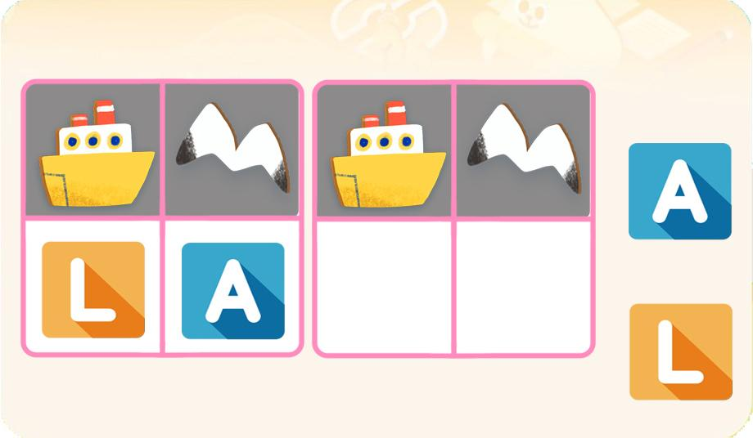 |  |  |  | 영어 음성 | 영어 내용 |  |  |  | 영어 음성 | 영어 내용

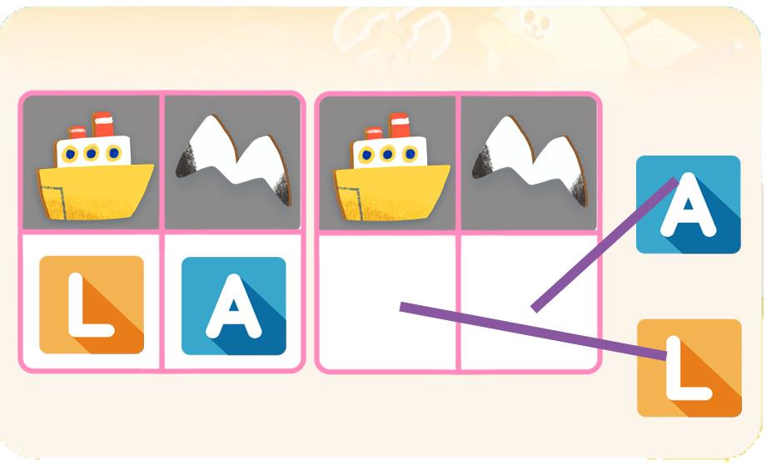
 |  |  |  | 선택지 화면 지문 |  |  |  |  | 선택지 화면 지문
 |  |  |  | 보기를 보고 빈칸에 알맞은 알파벳을 끌어넣어 주세요.(A1동일)
 |  |  |  | 선택지 화면 설명 및 정답(연구원 선생님용) |  |  |  |  | 선택지 화면 설명 및 정답(연구원 선생님용)
 |  |  |  | 기획한 것과 같이 알파벳 색을 예쁜 톤으로 두 가지 색으로 해주세요.
 |  |  |  | 선택지 화면 설명(두브레인 디자이너용) |  |  |  |  | 선택지 화면 설명(두브레인 디자이너용)

후 ani 화면 |  |  |  | 후 ani 멘트 |  |  |  | 후 ani 화면 | 후 ani 멘트
이미지 소스 위치 |  |  |  | 한국어 음성 | 한국어 내용 |  |  | 이미지 소스 위치 | 한국어 음성 | 한국어 내용
이미지 소스 URL |  |  |  |  |  |  |  | 이미지 소스 URL
 |  |  |  | 영어 음성 | 영어 내용 |  |  |  | 영어 음성 | 영어 내용

 |  |  |  | 후 ani 설명(연구원 선생님용) |  |  |  |  | 후 ani 설명(연구원 선생님용)

 |  |  |  | 후 ani 설명(두브레인 디자이너용) |  |  |  |  | 후 ani 설명(두브레인 디자이너용)

문제 인덱스 |  |  |  | 전 ani | 후 ani | 타이머 |  | 문제 인덱스 | 전 ani | 후 ani | 타이머
A1 |  |  |  | FALSE |  |  |  | A1 | FALSE
세부사항 |  |  |  | 기타 |  |  |  | 세부사항 | 기타

전 ani 화면 |  |  |  | 전 ani 멘트 |  |  |  | 전 ani 화면 | 전 ani 멘트
이미지 소스 위치 |  |  |  | 한국어 음성 | 한국어 내용 |  |  | 이미지 소스 위치 | 한국어 음성 | 한국어 내용
이미지 소스 URL |  |  |  |  |  |  |  | 이미지 소스 URL
 |  |  |  | 영어 음성 | 영어 내용 |  |  |  | 영어 음성 | 영어 내용

 |  |  |  | 전 ani 설명(연구원 선생님용) |  |  |  |  | 전 ani 설명(연구원 선생님용)

 |  |  |  | 전 ani 설명(두브레인 디자이너용) |  |  |  |  | 전 ani 설명(두브레인 디자이너용)

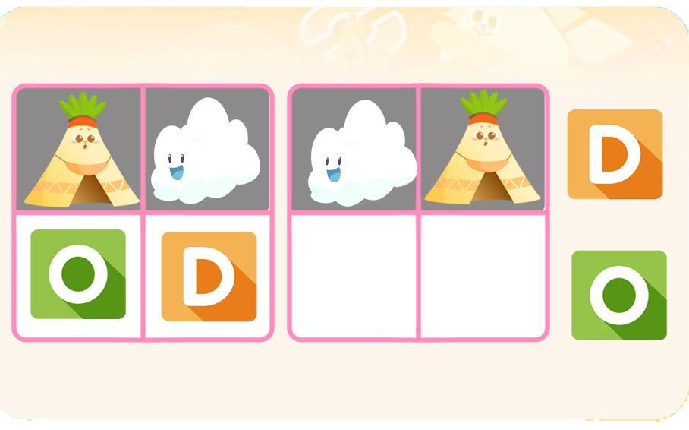
선택지 화면 |  |  |  | 선택지 화면 멘트 |  |  |  | 선택지 화면 | 선택지 화면 멘트
이미지 소스 위치 |  |  |  | 한국어 음성 | 한국어 내용 |  |  | 이미지 소스 위치 | 한국어 음성 | 한국어 내용
이미지 소스 URL |  |  |  |  |  |  |  | 이미지 소스 URL
 |  |  |  | 영어 음성 | 영어 내용 |  |  |  | 영어 음성 | 영어 내용

 |  |  |  | 선택지 화면 지문 |  |  |  |  | 선택지 화면 지문

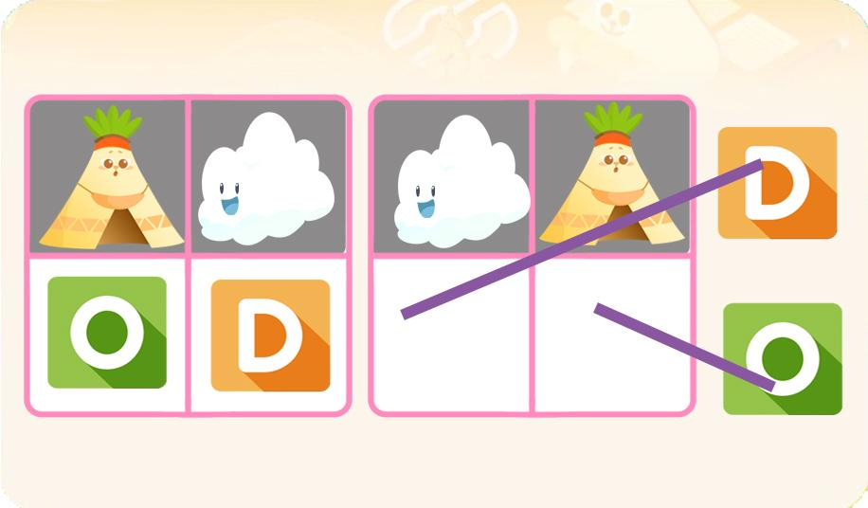
 |  |  |  | 선택지 화면 설명 및 정답(연구원 선생님용) |  |  |  |  | 선택지 화면 설명 및 정답(연구원 선생님용)
 |  |  |  | A1,B1,C1 동일 -알파벳을 모두 한 색깔로 예쁜 톤으로 통일해주세요.
 |  |  |  | 선택지 화면 설명(두브레인 디자이너용) |  |  |  |  | 선택지 화면 설명(두브레인 디자이너용)

후 ani 화면 |  |  |  | 후 ani 멘트 |  |  |  | 후 ani 화면 | 후 ani 멘트
이미지 소스 위치 |  |  |  | 한국어 음성 | 한국어 내용 |  |  | 이미지 소스 위치 | 한국어 음성 | 한국어 내용
이미지 소스 URL |  |  |  |  |  |  |  | 이미지 소스 URL
 |  |  |  | 영어 음성 | 영어 내용 |  |  |  | 영어 음성 | 영어 내용

 |  |  |  | 후 ani 설명(연구원 선생님용) |  |  |  |  | 후 ani 설명(연구원 선생님용)

 |  |  |  | 후 ani 설명(두브레인 디자이너용) |  |  |  |  | 후 ani 설명(두브레인 디자이너용)

문제 인덱스 |  |  |  | 전 ani | 후 ani | 타이머 |  | 문제 인덱스 | 전 ani | 후 ani | 타이머
B0 |  |  |  | FALSE |  |  |  |  | FALSE
세부사항 |  |  |  | 기타 |  |  |  | 세부사항 | 기타

전 ani 화면 |  |  |  | 전 ani 멘트 |  |  |  | 전 ani 화면 | 전 ani 멘트
이미지 소스 위치 |  |  |  | 한국어 음성 | 한국어 내용 |  |  | 이미지 소스 위치 | 한국어 음성 | 한국어 내용
이미지 소스 URL |  |  |  |  |  |  |  | 이미지 소스 URL
 |  |  |  | 영어 음성 | 영어 내용 |  |  |  | 영어 음성 | 영어 내용

 |  |  |  | 전 ani 설명(연구원 선생님용) |  |  |  |  | 전 ani 설명(연구원 선생님용)

 |  |  |  | 전 ani 설명(두브레인 디자이너용) |  |  |  |  | 전 ani 설명(두브레인 디자이너용)

선택지 화면 |  |  |  | 선택지 화면 멘트 |  |  |  | 선택지 화면 | 선택지 화면 멘트
이미지 소스 위치 |  |  |  | 한국어 음성 | 한국어 내용 |  |  | 이미지 소스 위치 | 한국어 음성 | 한국어 내용
이미지 소스 URL |  |  |  | Na | 보기를 보고 문제의 그림위에 알맞은 알파벳을 끌어넣어 주세요.(B,C단계 동일) |  |  | 이미지 소스 URL
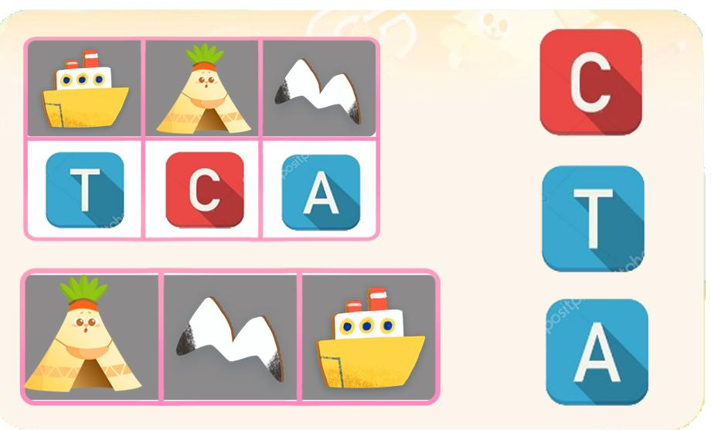 |  |  |  | 영어 음성 | 영어 내용 |  |  |  | 영어 음성 | 영어 내용

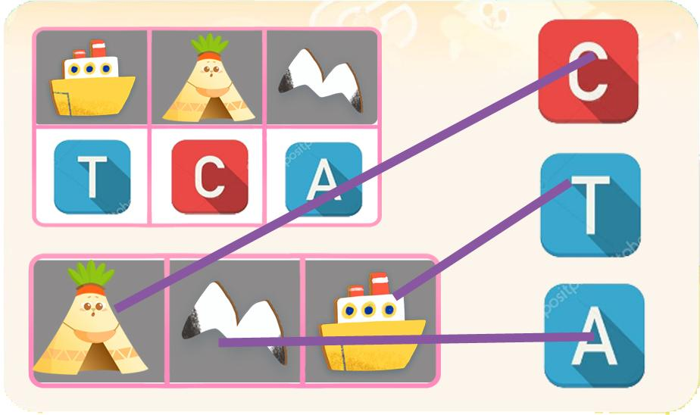
 |  |  |  | 선택지 화면 지문 |  |  |  |  | 선택지 화면 지문
 |  |  |  | 보기를 보고 문제의 그림위에 알맞은 알파벳을 끌어넣어 주세요. (B,C단계 동일)
 |  |  |  | 선택지 화면 설명 및 정답(연구원 선생님용) |  |  |  |  | 선택지 화면 설명 및 정답(연구원 선생님용)
 |  |  |  | B0,C0 동일 -알파벳을 모두 한 색깔로 예쁜 톤으로 통일해주세요. (A1,B1,C1에 들어가는 색과는 다르게 해주세요.)
 |  |  |  | 선택지 화면 설명(두브레인 디자이너용) |  |  |  |  | 선택지 화면 설명(두브레인 디자이너용)

후 ani 화면 |  |  |  | 후 ani 멘트 |  |  |  | 후 ani 화면 | 후 ani 멘트
이미지 소스 위치 |  |  |  | 한국어 음성 | 한국어 내용 |  |  | 이미지 소스 위치 | 한국어 음성 | 한국어 내용
이미지 소스 URL |  |  |  |  |  |  |  | 이미지 소스 URL
 |  |  |  | 영어 음성 | 영어 내용 |  |  |  | 영어 음성 | 영어 내용

 |  |  |  | 후 ani 설명(연구원 선생님용) |  |  |  |  | 후 ani 설명(연구원 선생님용)

 |  |  |  | 후 ani 설명(두브레인 디자이너용) |  |  |  |  | 후 ani 설명(두브레인 디자이너용)

문제 인덱스 |  |  |  | 전 ani | 후 ani | 타이머 |  | 문제 인덱스 | 전 ani | 후 ani | 타이머
B1 |  |  |  | FALSE |  |  |  |  | FALSE
세부사항 |  |  |  | 기타 |  |  |  | 세부사항 | 기타

전 ani 화면 |  |  |  | 전 ani 멘트 |  |  |  | 전 ani 화면 | 전 ani 멘트
이미지 소스 위치 |  |  |  | 한국어 음성 | 한국어 내용 |  |  | 이미지 소스 위치 | 한국어 음성 | 한국어 내용
이미지 소스 URL |  |  |  |  |  |  |  | 이미지 소스 URL
 |  |  |  | 영어 음성 | 영어 내용 |  |  |  | 영어 음성 | 영어 내용

 |  |  |  | 전 ani 설명(연구원 선생님용) |  |  |  |  | 전 ani 설명(연구원 선생님용)

 |  |  |  | 전 ani 설명(두브레인 디자이너용) |  |  |  |  | 전 ani 설명(두브레인 디자이너용)

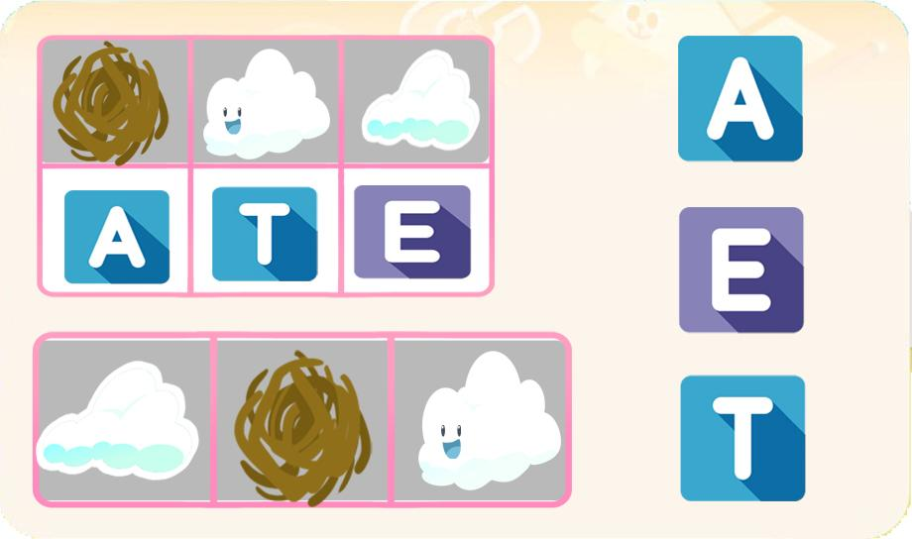
선택지 화면 |  |  |  | 선택지 화면 멘트 |  |  |  | 선택지 화면 | 선택지 화면 멘트
이미지 소스 위치 |  |  |  | 한국어 음성 | 한국어 내용 |  |  | 이미지 소스 위치 | 한국어 음성 | 한국어 내용
이미지 소스 URL |  |  |  |  |  |  |  | 이미지 소스 URL
 |  |  |  | 영어 음성 | 영어 내용 |  |  |  | 영어 음성 | 영어 내용

 |  |  |  | 선택지 화면 지문 |  |  |  |  | 선택지 화면 지문

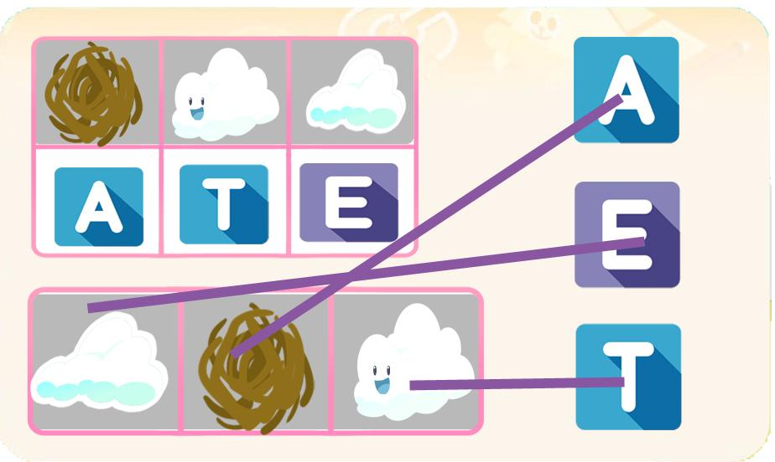
 |  |  |  | 선택지 화면 설명 및 정답(연구원 선생님용) |  |  |  |  | 선택지 화면 설명 및 정답(연구원 선생님용)

 |  |  |  | 선택지 화면 설명(두브레인 디자이너용) |  |  |  |  | 선택지 화면 설명(두브레인 디자이너용)

후 ani 화면 |  |  |  | 후 ani 멘트 |  |  |  | 후 ani 화면 | 후 ani 멘트
이미지 소스 위치 |  |  |  | 한국어 음성 | 한국어 내용 |  |  | 이미지 소스 위치 | 한국어 음성 | 한국어 내용
이미지 소스 URL |  |  |  |  |  |  |  | 이미지 소스 URL
 |  |  |  | 영어 음성 | 영어 내용 |  |  |  | 영어 음성 | 영어 내용

 |  |  |  | 후 ani 설명(연구원 선생님용) |  |  |  |  | 후 ani 설명(연구원 선생님용)

 |  |  |  | 후 ani 설명(두브레인 디자이너용) |  |  |  |  | 후 ani 설명(두브레인 디자이너용)

문제 인덱스 |  |  |  | 전 ani | 후 ani | 타이머 |  | 문제 인덱스 | 전 ani | 후 ani | 타이머
C0 |  |  |  | FALSE |  |  |  |  | FALSE
세부사항 |  |  |  | 기타 |  |  |  | 세부사항 | 기타

전 ani 화면 |  |  |  | 전 ani 멘트 |  |  |  | 전 ani 화면 | 전 ani 멘트
이미지 소스 위치 |  |  |  | 한국어 음성 | 한국어 내용 |  |  | 이미지 소스 위치 | 한국어 음성 | 한국어 내용
이미지 소스 URL |  |  |  |  |  |  |  | 이미지 소스 URL
 |  |  |  | 영어 음성 | 영어 내용 |  |  |  | 영어 음성 | 영어 내용

 |  |  |  | 전 ani 설명(연구원 선생님용) |  |  |  |  | 전 ani 설명(연구원 선생님용)

 |  |  |  | 전 ani 설명(두브레인 디자이너용) |  |  |  |  | 전 ani 설명(두브레인 디자이너용)

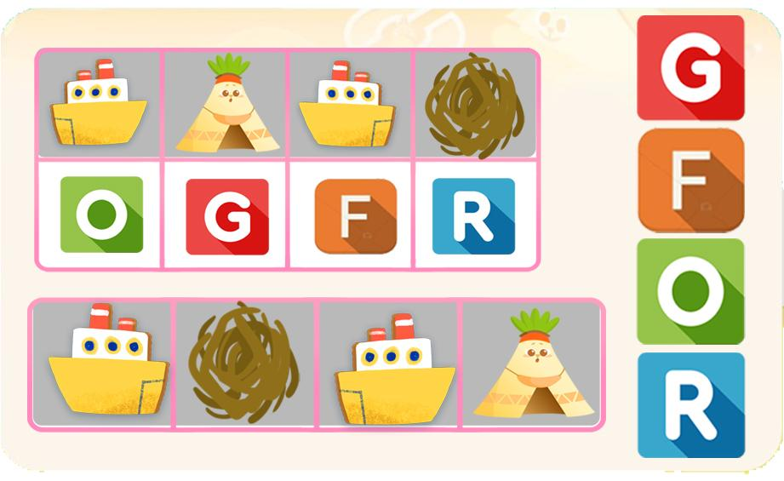
선택지 화면 |  |  |  | 선택지 화면 멘트 |  |  |  | 선택지 화면 | 선택지 화면 멘트
이미지 소스 위치 |  |  |  | 한국어 음성 | 한국어 내용 |  |  | 이미지 소스 위치 | 한국어 음성 | 한국어 내용
이미지 소스 URL |  |  |  |  |  |  |  | 이미지 소스 URL
 |  |  |  | 영어 음성 | 영어 내용 |  |  |  | 영어 음성 | 영어 내용

 |  |  |  | 선택지 화면 지문 |  |  |  |  | 선택지 화면 지문


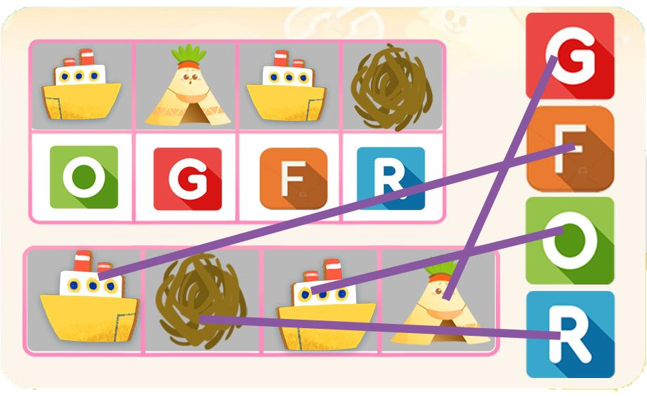
 |  |  |  | 선택지 화면 설명 및 정답(연구원 선생님용) |  |  |  |  | 선택지 화면 설명 및 정답(연구원 선생님용)

 |  |  |  | 선택지 화면 설명(두브레인 디자이너용) |  |  |  |  | 선택지 화면 설명(두브레인 디자이너용)

후 ani 화면 |  |  |  | 후 ani 멘트 |  |  |  | 후 ani 화면 | 후 ani 멘트
이미지 소스 위치 |  |  |  | 한국어 음성 | 한국어 내용 |  |  | 이미지 소스 위치 | 한국어 음성 | 한국어 내용
이미지 소스 URL |  |  |  |  |  |  |  | 이미지 소스 URL
 |  |  |  | 영어 음성 | 영어 내용 |  |  |  | 영어 음성 | 영어 내용

 |  |  |  | 후 ani 설명(연구원 선생님용) |  |  |  |  | 후 ani 설명(연구원 선생님용)

 |  |  |  | 후 ani 설명(두브레인 디자이너용) |  |  |  |  | 후 ani 설명(두브레인 디자이너용)

문제 인덱스 |  |  |  | 전 ani | 후 ani | 타이머 |  | 문제 인덱스 | 전 ani | 후 ani | 타이머
C1 |  |  |  | FALSE |  |  |  |  | FALSE
세부사항 |  |  |  | 기타 |  |  |  | 세부사항 | 기타

전 ani 화면 |  |  |  | 전 ani 멘트 |  |  |  | 전 ani 화면 | 전 ani 멘트
이미지 소스 위치 |  |  |  | 한국어 음성 | 한국어 내용 |  |  | 이미지 소스 위치 | 한국어 음성 | 한국어 내용
이미지 소스 URL |  |  |  |  |  |  |  | 이미지 소스 URL
 |  |  |  | 영어 음성 | 영어 내용 |  |  |  | 영어 음성 | 영어 내용

 |  |  |  | 전 ani 설명(연구원 선생님용) |  |  |  |  | 전 ani 설명(연구원 선생님용)

 |  |  |  | 전 ani 설명(두브레인 디자이너용) |  |  |  |  | 전 ani 설명(두브레인 디자이너용)

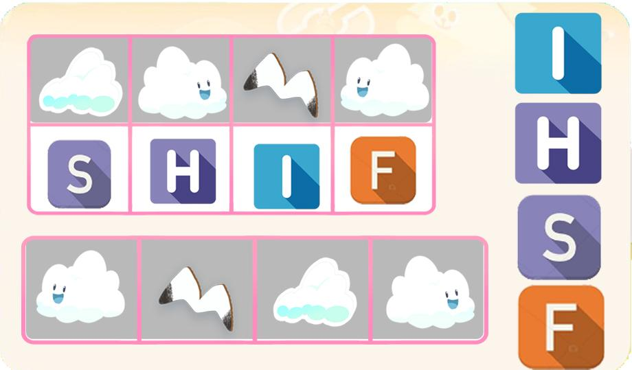
선택지 화면 |  |  |  | 선택지 화면 멘트 |  |  |  | 선택지 화면 | 선택지 화면 멘트
이미지 소스 위치 |  |  |  | 한국어 음성 | 한국어 내용 |  |  | 이미지 소스 위치 | 한국어 음성 | 한국어 내용
이미지 소스 URL |  |  |  |  |  |  |  | 이미지 소스 URL
 |  |  |  | 영어 음성 | 영어 내용 |  |  |  | 영어 음성 | 영어 내용

 |  |  |  | 선택지 화면 지문 |  |  |  |  | 선택지 화면 지문

 |  |  |  | 선택지 화면 설명 및 정답(연구원 선생님용) |  |  |  |  | 선택지 화면 설명 및 정답(연구원 선생님용)
 |  |  |  | 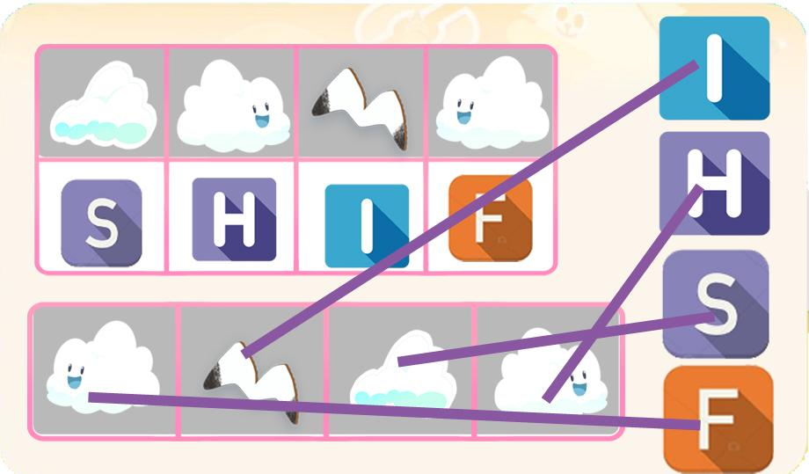
 |  |  |  | 선택지 화면 설명(두브레인 디자이너용) |  |  |  |  | 선택지 화면 설명(두브레인 디자이너용)

후 ani 화면 |  |  |  | 후 ani 멘트 |  |  |  | 후 ani 화면 | 후 ani 멘트
이미지 소스 위치 |  |  |  | 음성 | 내용 |  |  | 이미지 소스 위치 | 음성 | 내용
이미지 소스 URL |  |  |  |  |  |  |  | 이미지 소스 URL
 |  |  |  | 후 ani 설명(연구원 선생님용) |  |  |  |  | 후 ani 설명(연구원 선생님용)

 |  |  |  | 후 ani 설명(두브레인 디자이너용) |  |  |  |  | 후 ani 설명(두브레인 디자이너용)

4_구성력
콘텐츠 번호 |  |  |  | 문제 번호
139 |  |  |  | 4
항목
지각속도력 | 공간지각력 | 수리력 | 창의력 | 시각적변별력 | 기억력 | 구성력 | 추론력
FALSE | FALSE | FALSE | FALSE | FALSE | FALSE | TRUE | FALSE
유형
형태 나누기 | 조각 맞추기 | 도형Ⅰ | 도형Ⅱ | 전체와 부분 | 무늬 맞추기Ⅰ | 무늬 맞추기Ⅱ
FALSE | FALSE | FALSE | FALSE | FALSE | FALSE | FALSE
공통 영역

문제 유형
다지선일 | 움직이는 두더지게임 | 움직이지 않는 두더지게임 | 애니메이팅 두더지 게임 | 그림그리기 | 패턴 그리기 | 드래그앤드랍 | 다지선다
FALSE | FALSE | FALSE | FALSE | FALSE | FALSE | TRUE | FALSE
지우기게임 | 발견하기문제 (틀린그림, 발자국) | 선긋기 | 순서대로누르기 | 블록쌓기 | 카드뒤집기 | 기타
FALSE | FALSE | FALSE | FALSE | FALSE | FALSE | FALSE
차수 |  |  |  |  |  |  |  | 차수
1차 |  |  |  |  |  |  |  | 2차
문제 인덱스 |  |  |  | 전 ani | 후 ani | 타이머 |  | 문제 인덱스 | 전 ani | 후 ani | 타이머
A0 |  |  |  | FALSE | FALSE | FALSE |  | A0 | FALSE | FALSE | FALSE
세부사항 |  |  |  | 기타 |  |  |  | 세부사항 | 기타

전 ani 화면 |  |  |  | 전 ani 멘트 |  |  |  | 전 ani 화면 | 전 ani 멘트
이미지 소스 위치 |  |  |  | 한국어 음성 | 한국어 내용 |  |  | 이미지 소스 위치 | 한국어 음성 | 한국어 내용
이미지 소스 URL |  |  |  |  |  |  |  | 이미지 소스 URL
 |  |  |  | 영어 음성 | 영어 내용 |  |  |  | 영어 음성 | 영어 내용

 |  |  |  | 전 ani 설명(연구원 선생님용) |  |  |  |  | 전 ani 설명(연구원 선생님용)

 |  |  |  | 전 ani 설명(두브레인 디자이너용) |  |  |  |  | 전 ani 설명(두브레인 디자이너용)

선택지 화면 |  |  |  | 선택지 화면 멘트 |  |  |  | 선택지 화면 | 선택지 화면 멘트
이미지 소스 위치 |  |  |  | 한국어 음성 | 한국어 내용 |  |  | 이미지 소스 위치 | 한국어 음성 | 한국어 내용
이미지 소스 URL |  |  |  | Na | 아뜨 집 안의 도형을 조각을 끌어넣어 맞춰주세요.(A,B,C단계 동일) |  |  | 이미지 소스 URL
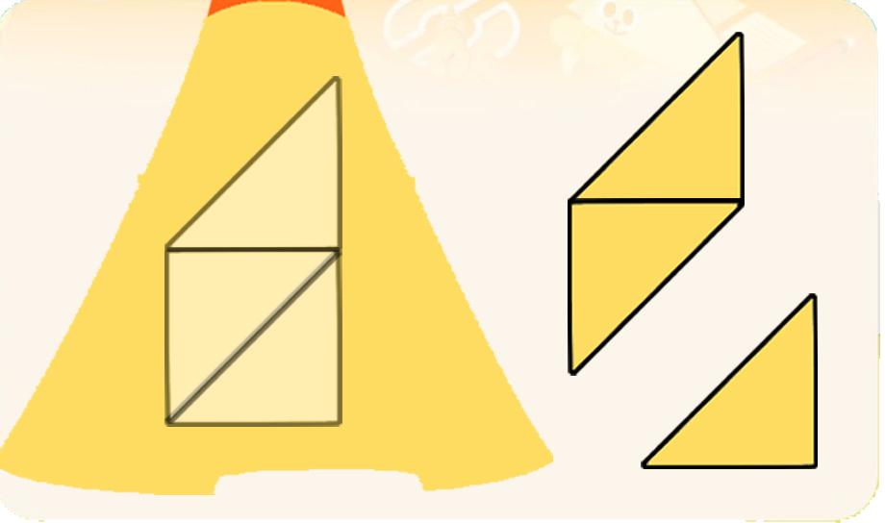 |  |  |  | 영어 음성 | 영어 내용 |  |  |  | 영어 음성 | 영어 내용

 |  |  |  | 선택지 화면 지문 |  |  |  |  | 선택지 화면 지문
 |  |  |  | 조각을 끌어넣어 맞춰주세요.(A,B,C단계 동일)
 |  |  |  | 선택지 화면 설명 및 정답(연구원 선생님용) |  |  |  |  | 선택지 화면 설명 및 정답(연구원 선생님용)
 |  |  |  | A,B,C단계 동일 -모두 각 단계에 맞게 똑같은 모양 같은 크기의 직각이등변삼각형으로 제작해 주세요. -에셋들을 가능한 크게 넣어주세요. -보기의 텐트는 기획한 대로 머리가 잘려도 되니 조각이 커지도록 해주시고 텐트는 무늬나 눈코 없는 단색으로 해주세요.
 |  |  |  | 선택지 화면 설명(두브레인 디자이너용) |  |  |  |  | 선택지 화면 설명(두브레인 디자이너용)

후 ani 화면 |  |  |  | 후 ani 멘트 |  |  |  | 후 ani 화면 | 후 ani 멘트
이미지 소스 위치 |  |  |  | 한국어 음성 | 한국어 내용 |  |  | 이미지 소스 위치 | 한국어 음성 | 한국어 내용
이미지 소스 URL |  |  |  |  |  |  |  | 이미지 소스 URL
 |  |  |  | 영어 음성 | 영어 내용 |  |  |  | 영어 음성 | 영어 내용

 |  |  |  | 후 ani 설명(연구원 선생님용) |  |  |  |  | 후 ani 설명(연구원 선생님용)

 |  |  |  | 후 ani 설명(두브레인 디자이너용) |  |  |  |  | 후 ani 설명(두브레인 디자이너용)

문제 인덱스 |  |  |  | 전 ani | 후 ani | 타이머 |  | 문제 인덱스 | 전 ani | 후 ani | 타이머
A1 |  |  |  | FALSE |  |  |  | A1 | FALSE
세부사항 |  |  |  | 기타 |  |  |  | 세부사항 | 기타

전 ani 화면 |  |  |  | 전 ani 멘트 |  |  |  | 전 ani 화면 | 전 ani 멘트
이미지 소스 위치 |  |  |  | 한국어 음성 | 한국어 내용 |  |  | 이미지 소스 위치 | 한국어 음성 | 한국어 내용
이미지 소스 URL |  |  |  |  |  |  |  | 이미지 소스 URL
 |  |  |  | 영어 음성 | 영어 내용 |  |  |  | 영어 음성 | 영어 내용

 |  |  |  | 전 ani 설명(연구원 선생님용) |  |  |  |  | 전 ani 설명(연구원 선생님용)

 |  |  |  | 전 ani 설명(두브레인 디자이너용) |  |  |  |  | 전 ani 설명(두브레인 디자이너용)

선택지 화면 |  |  |  | 선택지 화면 멘트 |  |  |  | 선택지 화면 | 선택지 화면 멘트
이미지 소스 위치 |  |  |  | 한국어 음성 | 한국어 내용 |  |  | 이미지 소스 위치 | 한국어 음성 | 한국어 내용
이미지 소스 URL |  |  |  |  |  |  |  | 이미지 소스 URL
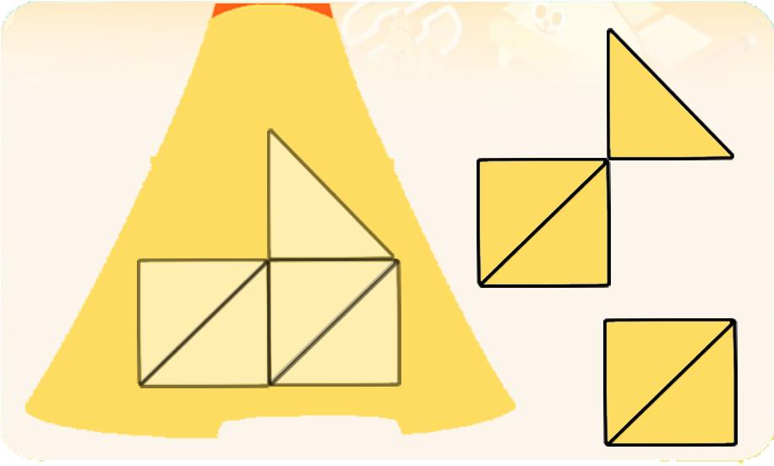 |  |  |  | 영어 음성 | 영어 내용 |  |  |  | 영어 음성 | 영어 내용

 |  |  |  | 선택지 화면 지문 |  |  |  |  | 선택지 화면 지문

 |  |  |  | 선택지 화면 설명 및 정답(연구원 선생님용) |  |  |  |  | 선택지 화면 설명 및 정답(연구원 선생님용)

 |  |  |  | 선택지 화면 설명(두브레인 디자이너용) |  |  |  |  | 선택지 화면 설명(두브레인 디자이너용)

후 ani 화면 |  |  |  | 후 ani 멘트 |  |  |  | 후 ani 화면 | 후 ani 멘트
이미지 소스 위치 |  |  |  | 한국어 음성 | 한국어 내용 |  |  | 이미지 소스 위치 | 한국어 음성 | 한국어 내용
이미지 소스 URL |  |  |  |  |  |  |  | 이미지 소스 URL
 |  |  |  | 영어 음성 | 영어 내용 |  |  |  | 영어 음성 | 영어 내용

 |  |  |  | 후 ani 설명(연구원 선생님용) |  |  |  |  | 후 ani 설명(연구원 선생님용)

 |  |  |  | 후 ani 설명(두브레인 디자이너용) |  |  |  |  | 후 ani 설명(두브레인 디자이너용)

문제 인덱스 |  |  |  | 전 ani | 후 ani | 타이머 |  | 문제 인덱스 | 전 ani | 후 ani | 타이머
B0 |  |  |  | FALSE |  |  |  |  | FALSE
세부사항 |  |  |  | 기타 |  |  |  | 세부사항 | 기타

전 ani 화면 |  |  |  | 전 ani 멘트 |  |  |  | 전 ani 화면 | 전 ani 멘트
이미지 소스 위치 |  |  |  | 한국어 음성 | 한국어 내용 |  |  | 이미지 소스 위치 | 한국어 음성 | 한국어 내용
이미지 소스 URL |  |  |  |  |  |  |  | 이미지 소스 URL
 |  |  |  | 영어 음성 | 영어 내용 |  |  |  | 영어 음성 | 영어 내용

 |  |  |  | 전 ani 설명(연구원 선생님용) |  |  |  |  | 전 ani 설명(연구원 선생님용)

 |  |  |  | 전 ani 설명(두브레인 디자이너용) |  |  |  |  | 전 ani 설명(두브레인 디자이너용)

선택지 화면 |  |  |  | 선택지 화면 멘트 |  |  |  | 선택지 화면 | 선택지 화면 멘트
이미지 소스 위치 |  |  |  | 한국어 음성 | 한국어 내용 |  |  | 이미지 소스 위치 | 한국어 음성 | 한국어 내용
이미지 소스 URL |  |  |  |  |  |  |  | 이미지 소스 URL
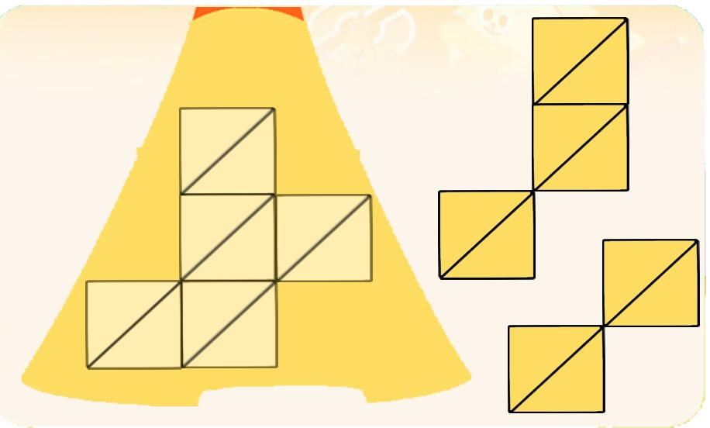 |  |  |  | 영어 음성 | 영어 내용 |  |  |  | 영어 음성 | 영어 내용

 |  |  |  | 선택지 화면 지문 |  |  |  |  | 선택지 화면 지문

 |  |  |  | 선택지 화면 설명 및 정답(연구원 선생님용) |  |  |  |  | 선택지 화면 설명 및 정답(연구원 선생님용)

 |  |  |  | 선택지 화면 설명(두브레인 디자이너용) |  |  |  |  | 선택지 화면 설명(두브레인 디자이너용)

후 ani 화면 |  |  |  | 후 ani 멘트 |  |  |  | 후 ani 화면 | 후 ani 멘트
이미지 소스 위치 |  |  |  | 한국어 음성 | 한국어 내용 |  |  | 이미지 소스 위치 | 한국어 음성 | 한국어 내용
이미지 소스 URL |  |  |  |  |  |  |  | 이미지 소스 URL
 |  |  |  | 영어 음성 | 영어 내용 |  |  |  | 영어 음성 | 영어 내용

 |  |  |  | 후 ani 설명(연구원 선생님용) |  |  |  |  | 후 ani 설명(연구원 선생님용)

 |  |  |  | 후 ani 설명(두브레인 디자이너용) |  |  |  |  | 후 ani 설명(두브레인 디자이너용)

문제 인덱스 |  |  |  | 전 ani | 후 ani | 타이머 |  | 문제 인덱스 | 전 ani | 후 ani | 타이머
B1 |  |  |  | FALSE |  |  |  |  | FALSE
세부사항 |  |  |  | 기타 |  |  |  | 세부사항 | 기타

전 ani 화면 |  |  |  | 전 ani 멘트 |  |  |  | 전 ani 화면 | 전 ani 멘트
이미지 소스 위치 |  |  |  | 한국어 음성 | 한국어 내용 |  |  | 이미지 소스 위치 | 한국어 음성 | 한국어 내용
이미지 소스 URL |  |  |  |  |  |  |  | 이미지 소스 URL
 |  |  |  | 영어 음성 | 영어 내용 |  |  |  | 영어 음성 | 영어 내용

 |  |  |  | 전 ani 설명(연구원 선생님용) |  |  |  |  | 전 ani 설명(연구원 선생님용)

 |  |  |  | 전 ani 설명(두브레인 디자이너용) |  |  |  |  | 전 ani 설명(두브레인 디자이너용)

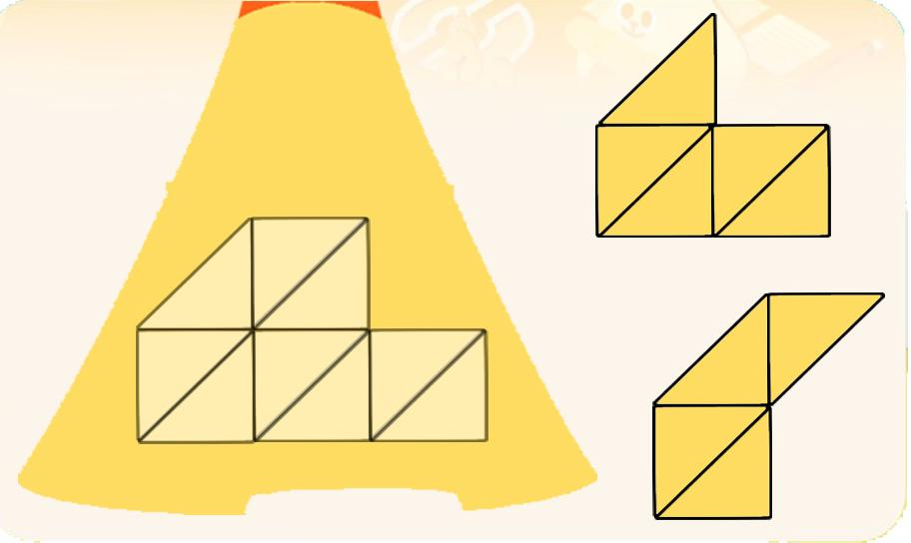
선택지 화면 |  |  |  | 선택지 화면 멘트 |  |  |  | 선택지 화면 | 선택지 화면 멘트
이미지 소스 위치 |  |  |  | 한국어 음성 | 한국어 내용 |  |  | 이미지 소스 위치 | 한국어 음성 | 한국어 내용
이미지 소스 URL |  |  |  |  |  |  |  | 이미지 소스 URL
 |  |  |  | 영어 음성 | 영어 내용 |  |  |  | 영어 음성 | 영어 내용

 |  |  |  | 선택지 화면 지문 |  |  |  |  | 선택지 화면 지문

 |  |  |  | 선택지 화면 설명 및 정답(연구원 선생님용) |  |  |  |  | 선택지 화면 설명 및 정답(연구원 선생님용)

 |  |  |  | 선택지 화면 설명(두브레인 디자이너용) |  |  |  |  | 선택지 화면 설명(두브레인 디자이너용)

후 ani 화면 |  |  |  | 후 ani 멘트 |  |  |  | 후 ani 화면 | 후 ani 멘트
이미지 소스 위치 |  |  |  | 한국어 음성 | 한국어 내용 |  |  | 이미지 소스 위치 | 한국어 음성 | 한국어 내용
이미지 소스 URL |  |  |  |  |  |  |  | 이미지 소스 URL
 |  |  |  | 영어 음성 | 영어 내용 |  |  |  | 영어 음성 | 영어 내용

 |  |  |  | 후 ani 설명(연구원 선생님용) |  |  |  |  | 후 ani 설명(연구원 선생님용)

 |  |  |  | 후 ani 설명(두브레인 디자이너용) |  |  |  |  | 후 ani 설명(두브레인 디자이너용)

문제 인덱스 |  |  |  | 전 ani | 후 ani | 타이머 |  | 문제 인덱스 | 전 ani | 후 ani | 타이머
C0 |  |  |  | FALSE |  |  |  |  | FALSE
세부사항 |  |  |  | 기타 |  |  |  | 세부사항 | 기타

전 ani 화면 |  |  |  | 전 ani 멘트 |  |  |  | 전 ani 화면 | 전 ani 멘트
이미지 소스 위치 |  |  |  | 한국어 음성 | 한국어 내용 |  |  | 이미지 소스 위치 | 한국어 음성 | 한국어 내용
이미지 소스 URL |  |  |  |  |  |  |  | 이미지 소스 URL
 |  |  |  | 영어 음성 | 영어 내용 |  |  |  | 영어 음성 | 영어 내용

 |  |  |  | 전 ani 설명(연구원 선생님용) |  |  |  |  | 전 ani 설명(연구원 선생님용)

 |  |  |  | 전 ani 설명(두브레인 디자이너용) |  |  |  |  | 전 ani 설명(두브레인 디자이너용)

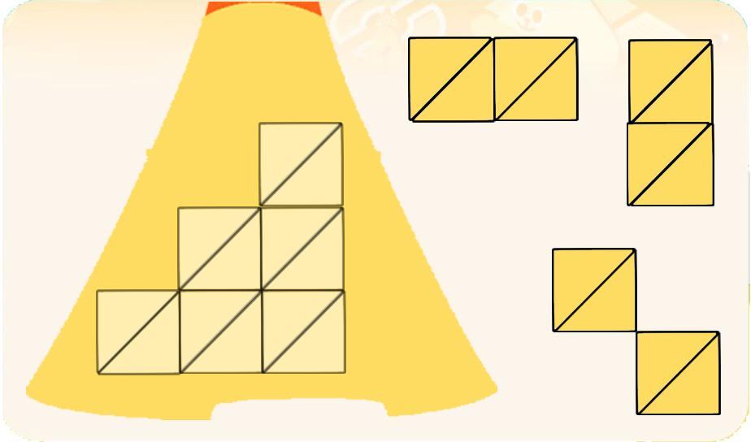
선택지 화면 |  |  |  | 선택지 화면 멘트 |  |  |  | 선택지 화면 | 선택지 화면 멘트
이미지 소스 위치 |  |  |  | 한국어 음성 | 한국어 내용 |  |  | 이미지 소스 위치 | 한국어 음성 | 한국어 내용
이미지 소스 URL |  |  |  |  |  |  |  | 이미지 소스 URL
 |  |  |  | 영어 음성 | 영어 내용 |  |  |  | 영어 음성 | 영어 내용

 |  |  |  | 선택지 화면 지문 |  |  |  |  | 선택지 화면 지문

 |  |  |  | 선택지 화면 설명 및 정답(연구원 선생님용) |  |  |  |  | 선택지 화면 설명 및 정답(연구원 선생님용)

 |  |  |  | 선택지 화면 설명(두브레인 디자이너용) |  |  |  |  | 선택지 화면 설명(두브레인 디자이너용)

후 ani 화면 |  |  |  | 후 ani 멘트 |  |  |  | 후 ani 화면 | 후 ani 멘트
이미지 소스 위치 |  |  |  | 한국어 음성 | 한국어 내용 |  |  | 이미지 소스 위치 | 한국어 음성 | 한국어 내용
이미지 소스 URL |  |  |  |  |  |  |  | 이미지 소스 URL
 |  |  |  | 영어 음성 | 영어 내용 |  |  |  | 영어 음성 | 영어 내용

 |  |  |  | 후 ani 설명(연구원 선생님용) |  |  |  |  | 후 ani 설명(연구원 선생님용)

 |  |  |  | 후 ani 설명(두브레인 디자이너용) |  |  |  |  | 후 ani 설명(두브레인 디자이너용)

문제 인덱스 |  |  |  | 전 ani | 후 ani | 타이머 |  | 문제 인덱스 | 전 ani | 후 ani | 타이머
C1 |  |  |  | FALSE |  |  |  |  | FALSE
세부사항 |  |  |  | 기타 |  |  |  | 세부사항 | 기타

전 ani 화면 |  |  |  | 전 ani 멘트 |  |  |  | 전 ani 화면 | 전 ani 멘트
이미지 소스 위치 |  |  |  | 한국어 음성 | 한국어 내용 |  |  | 이미지 소스 위치 | 한국어 음성 | 한국어 내용
이미지 소스 URL |  |  |  |  |  |  |  | 이미지 소스 URL
 |  |  |  | 영어 음성 | 영어 내용 |  |  |  | 영어 음성 | 영어 내용

 |  |  |  | 전 ani 설명(연구원 선생님용) |  |  |  |  | 전 ani 설명(연구원 선생님용)

 |  |  |  | 전 ani 설명(두브레인 디자이너용) |  |  |  |  | 전 ani 설명(두브레인 디자이너용)

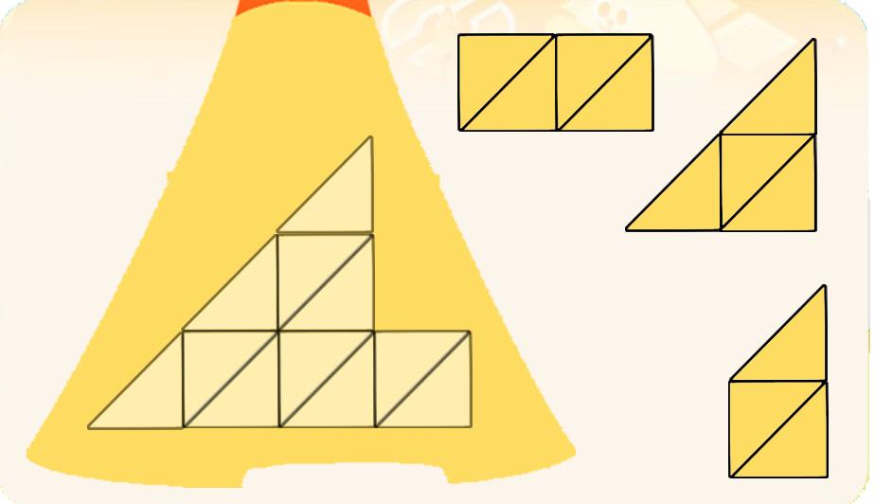
선택지 화면 |  |  |  | 선택지 화면 멘트 |  |  |  | 선택지 화면 | 선택지 화면 멘트
이미지 소스 위치 |  |  |  | 한국어 음성 | 한국어 내용 |  |  | 이미지 소스 위치 | 한국어 음성 | 한국어 내용
이미지 소스 URL |  |  |  |  |  |  |  | 이미지 소스 URL
 |  |  |  | 영어 음성 | 영어 내용 |  |  |  | 영어 음성 | 영어 내용

 |  |  |  | 선택지 화면 지문 |  |  |  |  | 선택지 화면 지문

 |  |  |  | 선택지 화면 설명 및 정답(연구원 선생님용) |  |  |  |  | 선택지 화면 설명 및 정답(연구원 선생님용)

 |  |  |  | 선택지 화면 설명(두브레인 디자이너용) |  |  |  |  | 선택지 화면 설명(두브레인 디자이너용)

후 ani 화면 |  |  |  | 후 ani 멘트 |  |  |  | 후 ani 화면 | 후 ani 멘트
이미지 소스 위치 |  |  |  | 음성 | 내용 |  |  | 이미지 소스 위치 | 음성 | 내용
이미지 소스 URL |  |  |  |  |  |  |  | 이미지 소스 URL
 |  |  |  | 후 ani 설명(연구원 선생님용) |  |  |  |  | 후 ani 설명(연구원 선생님용)

 |  |  |  | 후 ani 설명(두브레인 디자이너용) |  |  |  |  | 후 ani 설명(두브레인 디자이너용)

5_수리력
콘텐츠 번호 |  |  |  | 문제 번호
139 |  |  |  | 5
항목
지각속도력 | 공간지각력 | 수리력 | 창의력 | 시각적변별력 | 기억력 | 구성력 | 추론력
FALSE | FALSE | TRUE | FALSE | FALSE | FALSE | FALSE | FALSE
유형
대응 | 연산 원리 | 비교 | 구조
FALSE | FALSE | FALSE | FALSE
공통 영역

문제 유형
다지선일 | 움직이는 두더지게임 | 움직이지 않는 두더지게임 | 애니메이팅 두더지 게임 | 그림그리기 | 패턴 그리기 | 드래그앤드랍 | 다지선다
TRUE | FALSE | FALSE | FALSE | FALSE | FALSE | FALSE | FALSE
지우기게임 | 발견하기문제 (틀린그림, 발자국) | 선긋기 | 순서대로누르기 | 블록쌓기 | 카드뒤집기 | 기타
FALSE | FALSE | FALSE | FALSE | FALSE | FALSE | FALSE
차수 |  |  |  |  |  |  |  | 차수
1차 |  |  |  |  |  |  |  | 2차
문제 인덱스 |  |  |  | 전 ani | 후 ani | 타이머 |  | 문제 인덱스 | 전 ani | 후 ani | 타이머
A0 |  |  |  | FALSE | FALSE | FALSE |  | A0 | FALSE | FALSE | FALSE
세부사항 |  |  |  | 기타 |  |  |  | 세부사항 | 기타

전 ani 화면 |  |  |  | 전 ani 멘트 |  |  |  | 전 ani 화면 | 전 ani 멘트
이미지 소스 위치 |  |  |  | 한국어 음성 | 한국어 내용 |  |  | 이미지 소스 위치 | 한국어 음성 | 한국어 내용
이미지 소스 URL |  |  |  |  |  |  |  | 이미지 소스 URL
 |  |  |  | 영어 음성 | 영어 내용 |  |  |  | 영어 음성 | 영어 내용

 |  |  |  | 전 ani 설명(연구원 선생님용) |  |  |  |  | 전 ani 설명(연구원 선생님용)

 |  |  |  | 전 ani 설명(두브레인 디자이너용) |  |  |  |  | 전 ani 설명(두브레인 디자이너용)

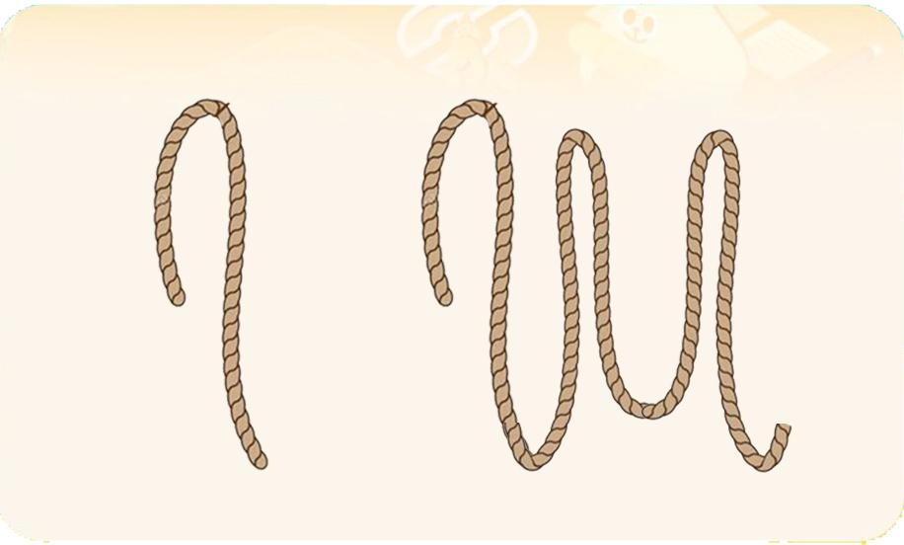
선택지 화면 |  |  |  | 선택지 화면 멘트 |  |  |  | 선택지 화면 | 선택지 화면 멘트
이미지 소스 위치 |  |  |  | 한국어 음성 | 한국어 내용 |  |  | 이미지 소스 위치 | 한국어 음성 | 한국어 내용
이미지 소스 URL |  |  |  | Na | 길이가 긴 밧줄을 눌러주세요.(B0,C0동일) |  |  | 이미지 소스 URL
 |  |  |  | 영어 음성 | 영어 내용 |  |  |  | 영어 음성 | 영어 내용

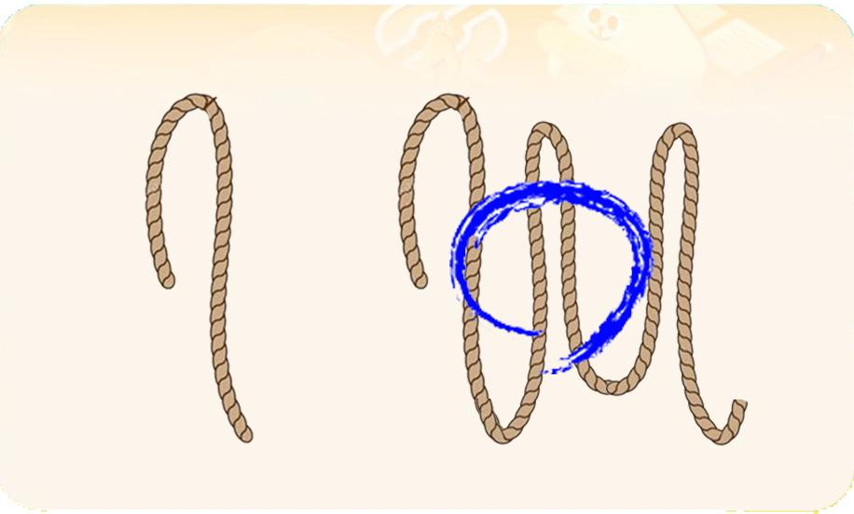
 |  |  |  | 선택지 화면 지문 |  |  |  |  | 선택지 화면 지문
 |  |  |  | 길이가 긴 밧줄을 눌러주세요.(B0,C0동일)
 |  |  |  | 선택지 화면 설명 및 정답(연구원 선생님용) |  |  |  |  | 선택지 화면 설명 및 정답(연구원 선생님용)
 |  |  |  | A,B,C단계 동일 -모든 에셋의 밧줄 색과 굵기는 동일합니다. A0-선택에셋은 시작하는 밧줄 모양이 기획한 것과 같이 같습니다.
 |  |  |  | 선택지 화면 설명(두브레인 디자이너용) |  |  |  |  | 선택지 화면 설명(두브레인 디자이너용)

후 ani 화면 |  |  |  | 후 ani 멘트 |  |  |  | 후 ani 화면 | 후 ani 멘트
이미지 소스 위치 |  |  |  | 한국어 음성 | 한국어 내용 |  |  | 이미지 소스 위치 | 한국어 음성 | 한국어 내용
이미지 소스 URL |  |  |  |  |  |  |  | 이미지 소스 URL
 |  |  |  | 영어 음성 | 영어 내용 |  |  |  | 영어 음성 | 영어 내용

 |  |  |  | 후 ani 설명(연구원 선생님용) |  |  |  |  | 후 ani 설명(연구원 선생님용)

 |  |  |  | 후 ani 설명(두브레인 디자이너용) |  |  |  |  | 후 ani 설명(두브레인 디자이너용)

문제 인덱스 |  |  |  | 전 ani | 후 ani | 타이머 |  | 문제 인덱스 | 전 ani | 후 ani | 타이머
A1 |  |  |  | FALSE |  |  |  | A1 | FALSE
세부사항 |  |  |  | 기타 |  |  |  | 세부사항 | 기타

전 ani 화면 |  |  |  | 전 ani 멘트 |  |  |  | 전 ani 화면 | 전 ani 멘트
이미지 소스 위치 |  |  |  | 한국어 음성 | 한국어 내용 |  |  | 이미지 소스 위치 | 한국어 음성 | 한국어 내용
이미지 소스 URL |  |  |  |  |  |  |  | 이미지 소스 URL
 |  |  |  | 영어 음성 | 영어 내용 |  |  |  | 영어 음성 | 영어 내용

 |  |  |  | 전 ani 설명(연구원 선생님용) |  |  |  |  | 전 ani 설명(연구원 선생님용)

 |  |  |  | 전 ani 설명(두브레인 디자이너용) |  |  |  |  | 전 ani 설명(두브레인 디자이너용)

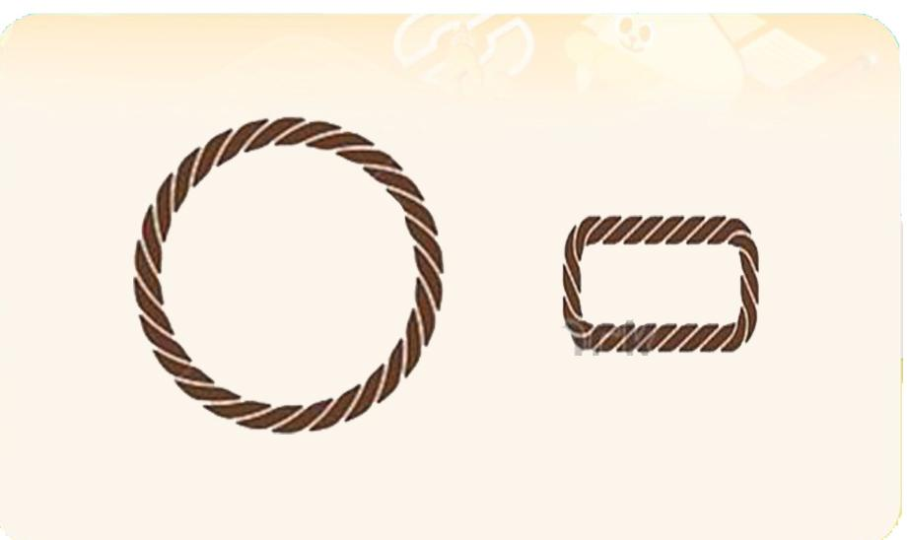
선택지 화면 |  |  |  | 선택지 화면 멘트 |  |  |  | 선택지 화면 | 선택지 화면 멘트
이미지 소스 위치 |  |  |  | 한국어 음성 | 한국어 내용 |  |  | 이미지 소스 위치 | 한국어 음성 | 한국어 내용
이미지 소스 URL |  |  |  | Na | 길이가 더 긴 밧줄로 만든 것을 눌러주세요. (B1,C1동일) |  |  | 이미지 소스 URL
 |  |  |  | 영어 음성 | 영어 내용 |  |  |  | 영어 음성 | 영어 내용

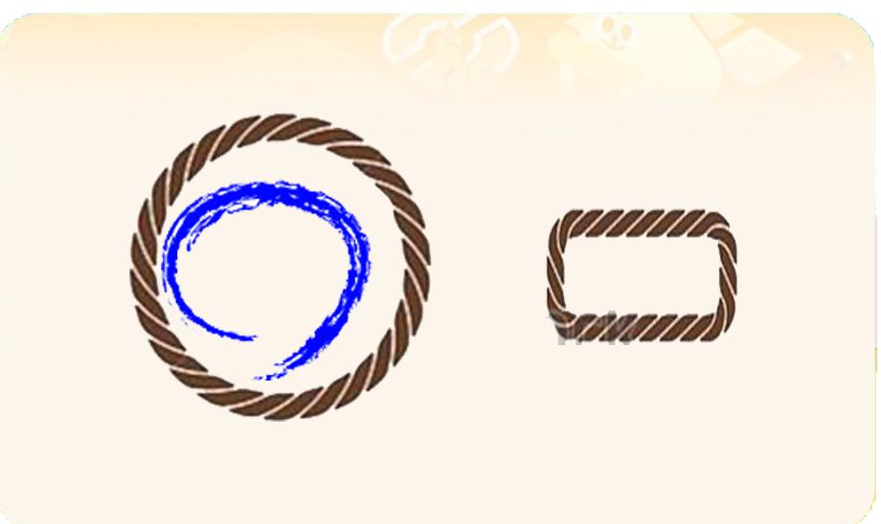
 |  |  |  | 선택지 화면 지문 |  |  |  |  | 선택지 화면 지문
 |  |  |  | 길이가 더 긴 밧줄로 만든 것을 눌러주세요.(B1,C1동일)
 |  |  |  | 선택지 화면 설명 및 정답(연구원 선생님용) |  |  |  |  | 선택지 화면 설명 및 정답(연구원 선생님용)

 |  |  |  | 선택지 화면 설명(두브레인 디자이너용) |  |  |  |  | 선택지 화면 설명(두브레인 디자이너용)

후 ani 화면 |  |  |  | 후 ani 멘트 |  |  |  | 후 ani 화면 | 후 ani 멘트
이미지 소스 위치 |  |  |  | 한국어 음성 | 한국어 내용 |  |  | 이미지 소스 위치 | 한국어 음성 | 한국어 내용
이미지 소스 URL |  |  |  |  |  |  |  | 이미지 소스 URL
 |  |  |  | 영어 음성 | 영어 내용 |  |  |  | 영어 음성 | 영어 내용

 |  |  |  | 후 ani 설명(연구원 선생님용) |  |  |  |  | 후 ani 설명(연구원 선생님용)

 |  |  |  | 후 ani 설명(두브레인 디자이너용) |  |  |  |  | 후 ani 설명(두브레인 디자이너용)

문제 인덱스 |  |  |  | 전 ani | 후 ani | 타이머 |  | 문제 인덱스 | 전 ani | 후 ani | 타이머
B0 |  |  |  | FALSE |  |  |  |  | FALSE
세부사항 |  |  |  | 기타 |  |  |  | 세부사항 | 기타

전 ani 화면 |  |  |  | 전 ani 멘트 |  |  |  | 전 ani 화면 | 전 ani 멘트
이미지 소스 위치 |  |  |  | 한국어 음성 | 한국어 내용 |  |  | 이미지 소스 위치 | 한국어 음성 | 한국어 내용
이미지 소스 URL |  |  |  |  |  |  |  | 이미지 소스 URL
 |  |  |  | 영어 음성 | 영어 내용 |  |  |  | 영어 음성 | 영어 내용

 |  |  |  | 전 ani 설명(연구원 선생님용) |  |  |  |  | 전 ani 설명(연구원 선생님용)

 |  |  |  | 전 ani 설명(두브레인 디자이너용) |  |  |  |  | 전 ani 설명(두브레인 디자이너용)

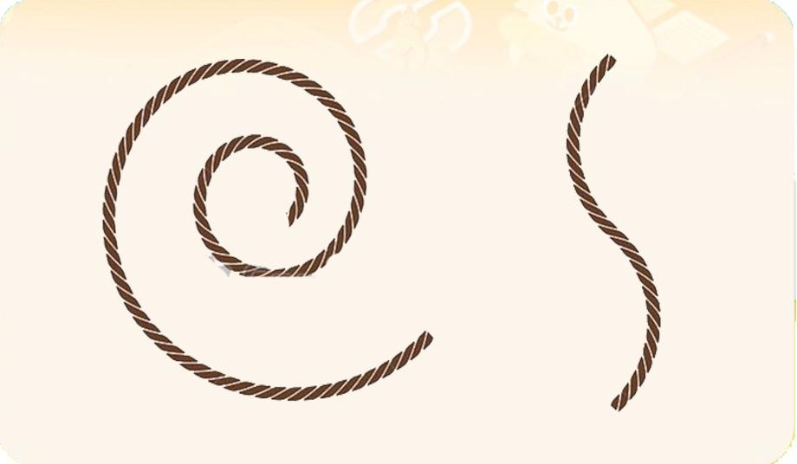
선택지 화면 |  |  |  | 선택지 화면 멘트 |  |  |  | 선택지 화면 | 선택지 화면 멘트
이미지 소스 위치 |  |  |  | 한국어 음성 | 한국어 내용 |  |  | 이미지 소스 위치 | 한국어 음성 | 한국어 내용
이미지 소스 URL |  |  |  |  |  |  |  | 이미지 소스 URL
 |  |  |  | 영어 음성 | 영어 내용 |  |  |  | 영어 음성 | 영어 내용

 |  |  |  | 선택지 화면 지문 |  |  |  |  | 선택지 화면 지문

 |  |  |  | 선택지 화면 설명 및 정답(연구원 선생님용) |  |  |  |  | 선택지 화면 설명 및 정답(연구원 선생님용)

 |  |  |  | 선택지 화면 설명(두브레인 디자이너용) |  |  |  |  | 선택지 화면 설명(두브레인 디자이너용)

후 ani 화면 |  |  |  | 후 ani 멘트 |  |  |  | 후 ani 화면 | 후 ani 멘트
이미지 소스 위치 |  |  |  | 한국어 음성 | 한국어 내용 |  |  | 이미지 소스 위치 | 한국어 음성 | 한국어 내용
이미지 소스 URL |  |  |  |  |  |  |  | 이미지 소스 URL
 |  |  |  | 영어 음성 | 영어 내용 |  |  |  | 영어 음성 | 영어 내용

 |  |  |  | 후 ani 설명(연구원 선생님용) |  |  |  |  | 후 ani 설명(연구원 선생님용)

 |  |  |  | 후 ani 설명(두브레인 디자이너용) |  |  |  |  | 후 ani 설명(두브레인 디자이너용)

문제 인덱스 |  |  |  | 전 ani | 후 ani | 타이머 |  | 문제 인덱스 | 전 ani | 후 ani | 타이머
B1 |  |  |  | FALSE |  |  |  |  | FALSE
세부사항 |  |  |  | 기타 |  |  |  | 세부사항 | 기타

전 ani 화면 |  |  |  | 전 ani 멘트 |  |  |  | 전 ani 화면 | 전 ani 멘트
이미지 소스 위치 |  |  |  | 한국어 음성 | 한국어 내용 |  |  | 이미지 소스 위치 | 한국어 음성 | 한국어 내용
이미지 소스 URL |  |  |  |  |  |  |  | 이미지 소스 URL
 |  |  |  | 영어 음성 | 영어 내용 |  |  |  | 영어 음성 | 영어 내용

 |  |  |  | 전 ani 설명(연구원 선생님용) |  |  |  |  | 전 ani 설명(연구원 선생님용)

 |  |  |  | 전 ani 설명(두브레인 디자이너용) |  |  |  |  | 전 ani 설명(두브레인 디자이너용)

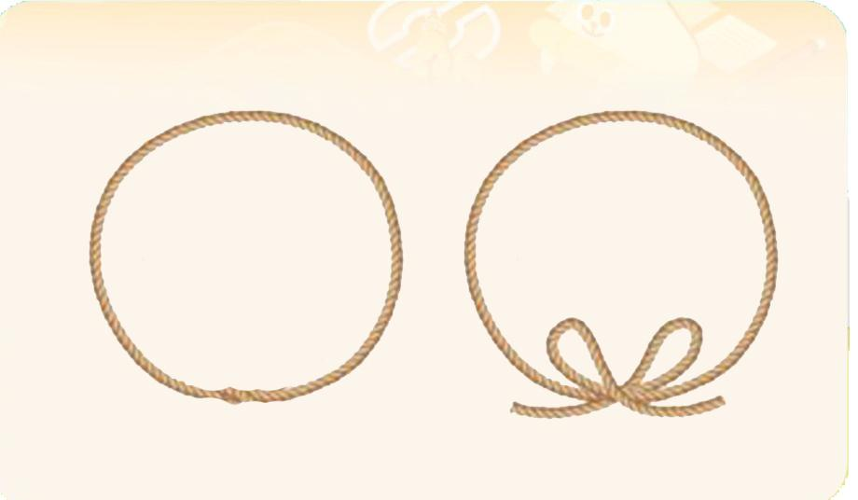
선택지 화면 |  |  |  | 선택지 화면 멘트 |  |  |  | 선택지 화면 | 선택지 화면 멘트
이미지 소스 위치 |  |  |  | 한국어 음성 | 한국어 내용 |  |  | 이미지 소스 위치 | 한국어 음성 | 한국어 내용
이미지 소스 URL |  |  |  |  |  |  |  | 이미지 소스 URL
 |  |  |  | 영어 음성 | 영어 내용 |  |  |  | 영어 음성 | 영어 내용

 |  |  |  | 선택지 화면 지문 |  |  |  |  | 선택지 화면 지문

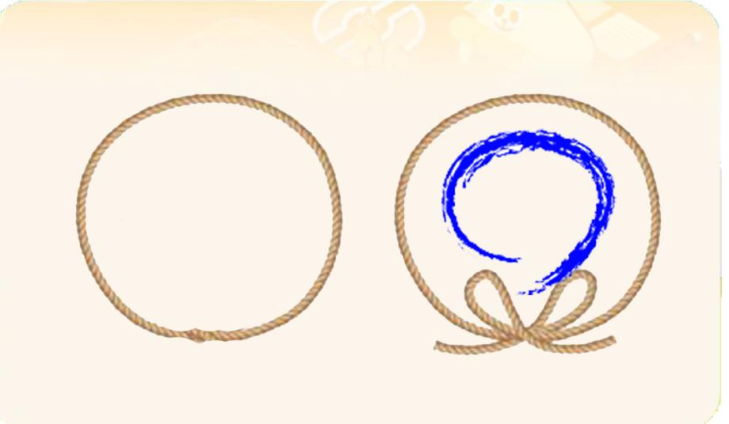
 |  |  |  | 선택지 화면 설명 및 정답(연구원 선생님용) |  |  |  |  | 선택지 화면 설명 및 정답(연구원 선생님용)

 |  |  |  | 선택지 화면 설명(두브레인 디자이너용) |  |  |  |  | 선택지 화면 설명(두브레인 디자이너용)

후 ani 화면 |  |  |  | 후 ani 멘트 |  |  |  | 후 ani 화면 | 후 ani 멘트
이미지 소스 위치 |  |  |  | 한국어 음성 | 한국어 내용 |  |  | 이미지 소스 위치 | 한국어 음성 | 한국어 내용
이미지 소스 URL |  |  |  |  |  |  |  | 이미지 소스 URL
 |  |  |  | 영어 음성 | 영어 내용 |  |  |  | 영어 음성 | 영어 내용

 |  |  |  | 후 ani 설명(연구원 선생님용) |  |  |  |  | 후 ani 설명(연구원 선생님용)

 |  |  |  | 후 ani 설명(두브레인 디자이너용) |  |  |  |  | 후 ani 설명(두브레인 디자이너용)

문제 인덱스 |  |  |  | 전 ani | 후 ani | 타이머 |  | 문제 인덱스 | 전 ani | 후 ani | 타이머
C0 |  |  |  | FALSE |  |  |  |  | FALSE
세부사항 |  |  |  | 기타 |  |  |  | 세부사항 | 기타

전 ani 화면 |  |  |  | 전 ani 멘트 |  |  |  | 전 ani 화면 | 전 ani 멘트
이미지 소스 위치 |  |  |  | 한국어 음성 | 한국어 내용 |  |  | 이미지 소스 위치 | 한국어 음성 | 한국어 내용
이미지 소스 URL |  |  |  |  |  |  |  | 이미지 소스 URL
 |  |  |  | 영어 음성 | 영어 내용 |  |  |  | 영어 음성 | 영어 내용

 |  |  |  | 전 ani 설명(연구원 선생님용) |  |  |  |  | 전 ani 설명(연구원 선생님용)

 |  |  |  | 전 ani 설명(두브레인 디자이너용) |  |  |  |  | 전 ani 설명(두브레인 디자이너용)

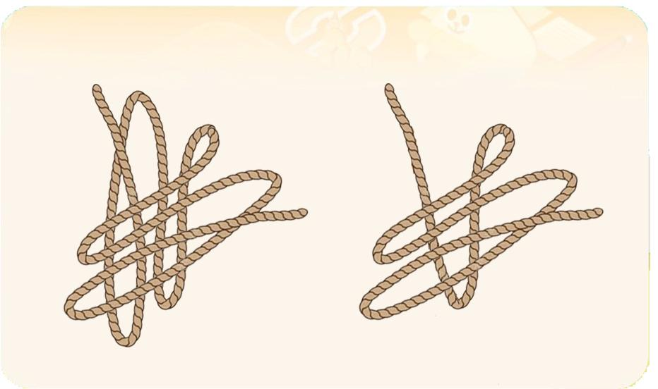
선택지 화면 |  |  |  | 선택지 화면 멘트 |  |  |  | 선택지 화면 | 선택지 화면 멘트
이미지 소스 위치 |  |  |  | 한국어 음성 | 한국어 내용 |  |  | 이미지 소스 위치 | 한국어 음성 | 한국어 내용
이미지 소스 URL |  |  |  |  |  |  |  | 이미지 소스 URL
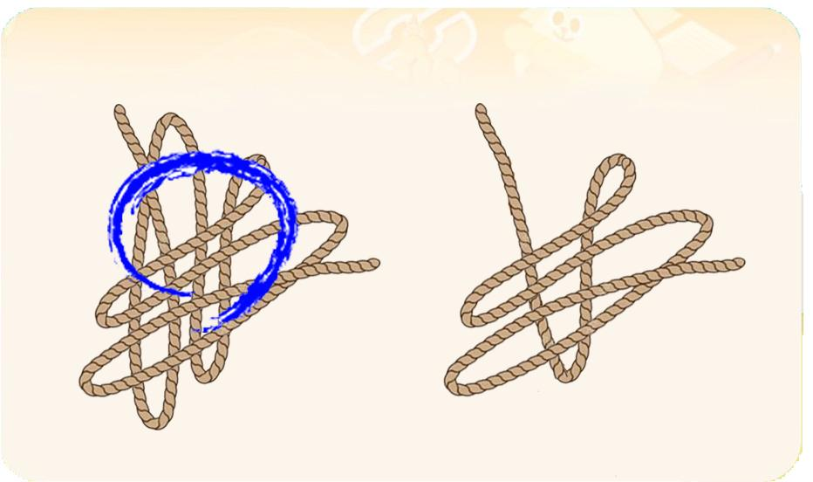 |  |  |  | 영어 음성 | 영어 내용 |  |  |  | 영어 음성 | 영어 내용

 |  |  |  | 선택지 화면 지문 |  |  |  |  | 선택지 화면 지문

 |  |  |  | 선택지 화면 설명 및 정답(연구원 선생님용) |  |  |  |  | 선택지 화면 설명 및 정답(연구원 선생님용)

 |  |  |  | 선택지 화면 설명(두브레인 디자이너용) |  |  |  |  | 선택지 화면 설명(두브레인 디자이너용)

후 ani 화면 |  |  |  | 후 ani 멘트 |  |  |  | 후 ani 화면 | 후 ani 멘트
이미지 소스 위치 |  |  |  | 한국어 음성 | 한국어 내용 |  |  | 이미지 소스 위치 | 한국어 음성 | 한국어 내용
이미지 소스 URL |  |  |  |  |  |  |  | 이미지 소스 URL
 |  |  |  | 영어 음성 | 영어 내용 |  |  |  | 영어 음성 | 영어 내용

 |  |  |  | 후 ani 설명(연구원 선생님용) |  |  |  |  | 후 ani 설명(연구원 선생님용)

 |  |  |  | 후 ani 설명(두브레인 디자이너용) |  |  |  |  | 후 ani 설명(두브레인 디자이너용)

문제 인덱스 |  |  |  | 전 ani | 후 ani | 타이머 |  | 문제 인덱스 | 전 ani | 후 ani | 타이머
C1 |  |  |  | FALSE |  |  |  |  | FALSE
세부사항 |  |  |  | 기타 |  |  |  | 세부사항 | 기타

전 ani 화면 |  |  |  | 전 ani 멘트 |  |  |  | 전 ani 화면 | 전 ani 멘트
이미지 소스 위치 |  |  |  | 한국어 음성 | 한국어 내용 |  |  | 이미지 소스 위치 | 한국어 음성 | 한국어 내용
이미지 소스 URL |  |  |  |  |  |  |  | 이미지 소스 URL
 |  |  |  | 영어 음성 | 영어 내용 |  |  |  | 영어 음성 | 영어 내용

 |  |  |  | 전 ani 설명(연구원 선생님용) |  |  |  |  | 전 ani 설명(연구원 선생님용)

 |  |  |  | 전 ani 설명(두브레인 디자이너용) |  |  |  |  | 전 ani 설명(두브레인 디자이너용)

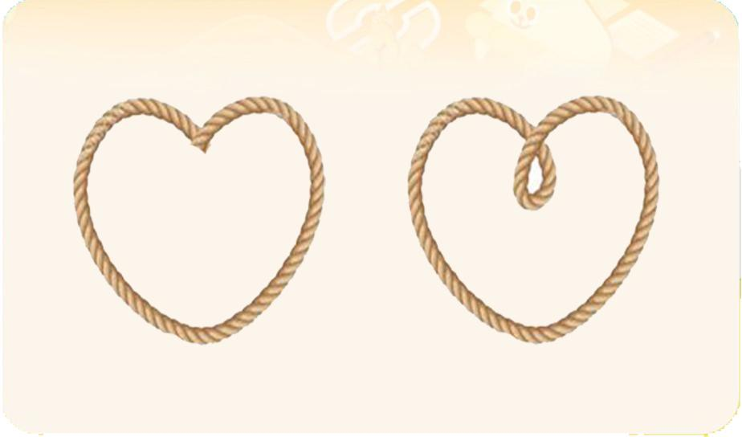
선택지 화면 |  |  |  | 선택지 화면 멘트 |  |  |  | 선택지 화면 | 선택지 화면 멘트
이미지 소스 위치 |  |  |  | 한국어 음성 | 한국어 내용 |  |  | 이미지 소스 위치 | 한국어 음성 | 한국어 내용
이미지 소스 URL |  |  |  |  |  |  |  | 이미지 소스 URL
 |  |  |  | 영어 음성 | 영어 내용 |  |  |  | 영어 음성 | 영어 내용

 |  |  |  | 선택지 화면 지문 |  |  |  |  | 선택지 화면 지문

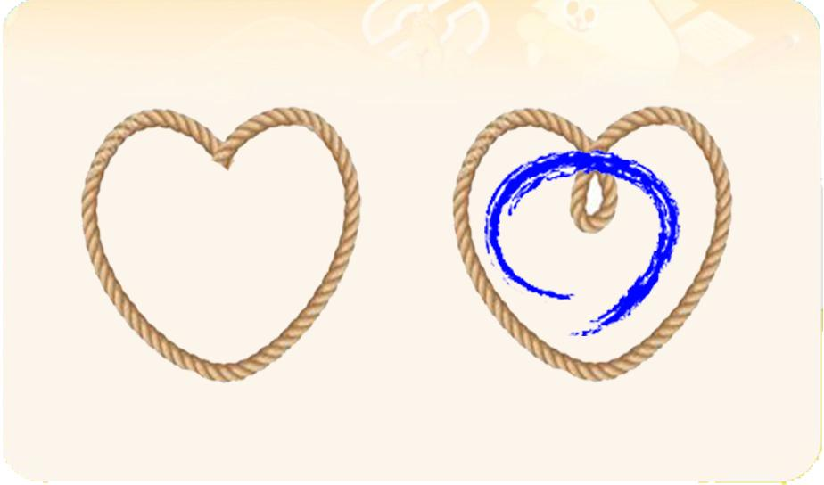
 |  |  |  | 선택지 화면 설명 및 정답(연구원 선생님용) |  |  |  |  | 선택지 화면 설명 및 정답(연구원 선생님용)

 |  |  |  | 선택지 화면 설명(두브레인 디자이너용) |  |  |  |  | 선택지 화면 설명(두브레인 디자이너용)

후 ani 화면 |  |  |  | 후 ani 멘트 |  |  |  | 후 ani 화면 | 후 ani 멘트
이미지 소스 위치 |  |  |  | 음성 | 내용 |  |  | 이미지 소스 위치 | 음성 | 내용
이미지 소스 URL |  |  |  |  |  |  |  | 이미지 소스 URL
 |  |  |  | 후 ani 설명(연구원 선생님용) |  |  |  |  | 후 ani 설명(연구원 선생님용)

 |  |  |  | 후 ani 설명(두브레인 디자이너용) |  |  |  |  | 후 ani 설명(두브레인 디자이너용)

6_창의력
콘텐츠 번호 |  |  |  | 문제 번호
139 |  |  |  | 6
항목
지각속도력 | 공간지각력 | 수리력 | 창의력 | 시각적변별력 | 기억력 | 구성력 | 추론력
FALSE | FALSE | FALSE | TRUE | FALSE | FALSE | FALSE | FALSE
유형
조건 | 예술·창조 | 상상 | 실용 | 연상
FALSE | FALSE | FALSE | FALSE | FALSE
공통 영역

문제 유형
다지선일 | 움직이는 두더지게임 | 움직이지 않는 두더지게임 | 애니메이팅 두더지 게임 | 그림그리기 | 패턴 그리기 | 드래그앤드랍 | 다지선다
FALSE | FALSE | FALSE | FALSE | TRUE | FALSE | FALSE | FALSE
지우기게임 | 발견하기문제 (틀린그림, 발자국) | 선긋기 | 순서대로누르기 | 블록쌓기 | 카드뒤집기 | 기타
FALSE | FALSE | FALSE | FALSE | FALSE | FALSE | FALSE
차수 |  |  |  |  |  |  |  | 차수
1차 |  |  |  |  |  |  |  | 2차
문제 인덱스 |  |  |  | 전 ani | 후 ani | 타이머 |  | 문제 인덱스 | 전 ani | 후 ani | 타이머
A |  |  |  | FALSE | FALSE | FALSE |  | A0 | TRUE | FALSE | FALSE
세부사항 |  |  |  | 기타 |  |  |  | 세부사항 | 기타

전 ani 화면 |  |  |  | 전 ani 멘트 |  |  |  | 전 ani 화면 | 전 ani 멘트
이미지 소스 위치 |  |  |  | 한국어 음성 | 한국어 내용 |  |  | 이미지 소스 위치 | 한국어 음성 | 한국어 내용
이미지 소스 URL |  |  |  |  |  |  |  | 이미지 소스 URL
 |  |  |  | 영어 음성 | 영어 내용 |  |  |  | 영어 음성 | 영어 내용

 |  |  |  | 전 ani 설명(연구원 선생님용) |  |  |  |  | 전 ani 설명(연구원 선생님용)

 |  |  |  | 전 ani 설명(두브레인 디자이너용) |  |  |  |  | 전 ani 설명(두브레인 디자이너용)

선택지 화면 |  |  |  | 선택지 화면 멘트 |  |  |  | 선택지 화면 | 선택지 화면 멘트
이미지 소스 위치 |  |  |  | 한국어 음성 | 한국어 내용 |  |  | 이미지 소스 위치 | 한국어 음성 | 한국어 내용
이미지 소스 URL |  |  |  | NA | 아뜨 집이 바다에 가고 싶대요. 아래 선을 이용하여 바다를 그려보세요. |  |  | 이미지 소스 URL
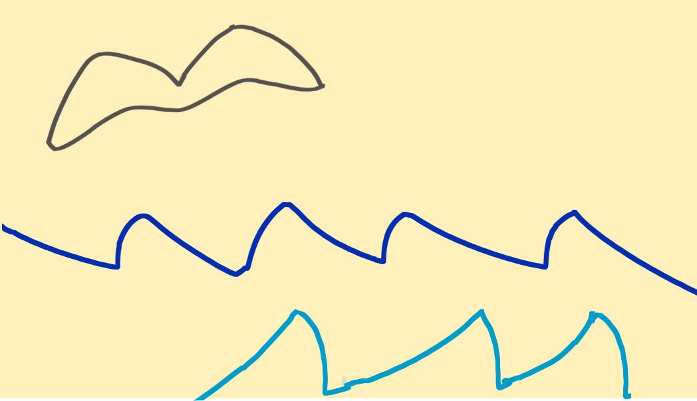 |  |  |  | 영어 음성 | 영어 내용 |  |  |  | 영어 음성 | 영어 내용

 |  |  |  | 선택지 화면 지문 |  |  |  |  | 선택지 화면 지문
 |  |  |  | 아래 선을 이용하여 바다를 그려보세요.
 |  |  |  | 선택지 화면 설명 및 정답(연구원 선생님용) |  |  |  |  | 선택지 화면 설명 및 정답(연구원 선생님용)

 |  |  |  | 선택지 화면 설명(두브레인 디자이너용) |  |  |  |  | 선택지 화면 설명(두브레인 디자이너용)

후 ani 화면 |  |  |  | 후 ani 멘트 |  |  |  | 후 ani 화면 | 후 ani 멘트
이미지 소스 위치 |  |  |  | 한국어 음성 | 한국어 내용 |  |  | 이미지 소스 위치 | 한국어 음성 | 한국어 내용
이미지 소스 URL |  |  |  |  |  |  |  | 이미지 소스 URL
 |  |  |  | 영어 음성 | 영어 내용 |  |  |  | 영어 음성 | 영어 내용

 |  |  |  | 후 ani 설명(연구원 선생님용) |  |  |  |  | 후 ani 설명(연구원 선생님용)

 |  |  |  | 후 ani 설명(두브레인 디자이너용) |  |  |  |  | 후 ani 설명(두브레인 디자이너용)

문제 인덱스 |  |  |  | 전 ani | 후 ani | 타이머 |  | 문제 인덱스 | 전 ani | 후 ani | 타이머
BC |  |  |  | FALSE |  |  |  | A1 | FALSE
세부사항 |  |  |  | 기타 |  |  |  | 세부사항 | 기타

전 ani 화면 |  |  |  | 전 ani 멘트 |  |  |  | 전 ani 화면 | 전 ani 멘트
이미지 소스 위치 |  |  |  | 한국어 음성 | 한국어 내용 |  |  | 이미지 소스 위치 | 한국어 음성 | 한국어 내용
이미지 소스 URL |  |  |  |  |  |  |  | 이미지 소스 URL
 |  |  |  | 영어 음성 | 영어 내용 |  |  |  | 영어 음성 | 영어 내용

 |  |  |  | 전 ani 설명(연구원 선생님용) |  |  |  |  | 전 ani 설명(연구원 선생님용)

 |  |  |  | 전 ani 설명(두브레인 디자이너용) |  |  |  |  | 전 ani 설명(두브레인 디자이너용)


선택지 화면 |  |  |  | 선택지 화면 멘트 |  |  |  | 선택지 화면 | 선택지 화면 멘트
이미지 소스 위치 |  |  |  | 한국어 음성 | 한국어 내용 |  |  | 이미지 소스 위치 | 한국어 음성 | 한국어 내용
이미지 소스 URL |  |  |  | NA | 아뜨가 바다를 보여줄 좋은 생각이 떠올랐대요. 어떤 좋은 생각을 했는지 친구들이 상상해보고 그려보세요. |  |  | 이미지 소스 URL
 |  |  |  | 영어 음성 | 영어 내용 |  |  |  | 영어 음성 | 영어 내용

 |  |  |  | 선택지 화면 지문 |  |  |  |  | 선택지 화면 지문
 |  |  |  | 아뜨가 어떤 좋은 생각을 했는지 친구들이 상상해보고 그려보세요.
 |  |  |  | 선택지 화면 설명 및 정답(연구원 선생님용) |  |  |  |  | 선택지 화면 설명 및 정답(연구원 선생님용)

 |  |  |  | 선택지 화면 설명(두브레인 디자이너용) |  |  |  |  | 선택지 화면 설명(두브레인 디자이너용)

후 ani 화면 |  |  |  | 후 ani 멘트 |  |  |  | 후 ani 화면 | 후 ani 멘트
이미지 소스 위치 |  |  |  | 한국어 음성 | 한국어 내용 |  |  | 이미지 소스 위치 | 한국어 음성 | 한국어 내용
이미지 소스 URL |  |  |  |  |  |  |  | 이미지 소스 URL
 |  |  |  | 영어 음성 | 영어 내용 |  |  |  | 영어 음성 | 영어 내용

 |  |  |  | 후 ani 설명(연구원 선생님용) |  |  |  |  | 후 ani 설명(연구원 선생님용)

 |  |  |  | 후 ani 설명(두브레인 디자이너용) |  |  |  |  | 후 ani 설명(두브레인 디자이너용)

문제 인덱스 |  |  |  | 전 ani | 후 ani | 타이머 |  | 문제 인덱스 | 전 ani | 후 ani | 타이머
 |  |  |  | FALSE |  |  |  |  | FALSE
세부사항 |  |  |  | 기타 |  |  |  | 세부사항 | 기타

전 ani 화면 |  |  |  | 전 ani 멘트 |  |  |  | 전 ani 화면 | 전 ani 멘트
이미지 소스 위치 |  |  |  | 한국어 음성 | 한국어 내용 |  |  | 이미지 소스 위치 | 한국어 음성 | 한국어 내용
이미지 소스 URL |  |  |  |  |  |  |  | 이미지 소스 URL
 |  |  |  | 영어 음성 | 영어 내용 |  |  |  | 영어 음성 | 영어 내용

 |  |  |  | 전 ani 설명(연구원 선생님용) |  |  |  |  | 전 ani 설명(연구원 선생님용)

 |  |  |  | 전 ani 설명(두브레인 디자이너용) |  |  |  |  | 전 ani 설명(두브레인 디자이너용)

선택지 화면 |  |  |  | 선택지 화면 멘트 |  |  |  | 선택지 화면 | 선택지 화면 멘트
이미지 소스 위치 |  |  |  | 한국어 음성 | 한국어 내용 |  |  | 이미지 소스 위치 | 한국어 음성 | 한국어 내용
이미지 소스 URL |  |  |  |  |  |  |  | 이미지 소스 URL
 |  |  |  | 영어 음성 | 영어 내용 |  |  |  | 영어 음성 | 영어 내용

 |  |  |  | 선택지 화면 지문 |  |  |  |  | 선택지 화면 지문

 |  |  |  | 선택지 화면 설명 및 정답(연구원 선생님용) |  |  |  |  | 선택지 화면 설명 및 정답(연구원 선생님용)

 |  |  |  | 선택지 화면 설명(두브레인 디자이너용) |  |  |  |  | 선택지 화면 설명(두브레인 디자이너용)

후 ani 화면 |  |  |  | 후 ani 멘트 |  |  |  | 후 ani 화면 | 후 ani 멘트
이미지 소스 위치 |  |  |  | 한국어 음성 | 한국어 내용 |  |  | 이미지 소스 위치 | 한국어 음성 | 한국어 내용
이미지 소스 URL |  |  |  |  |  |  |  | 이미지 소스 URL
 |  |  |  | 영어 음성 | 영어 내용 |  |  |  | 영어 음성 | 영어 내용

 |  |  |  | 후 ani 설명(연구원 선생님용) |  |  |  |  | 후 ani 설명(연구원 선생님용)

 |  |  |  | 후 ani 설명(두브레인 디자이너용) |  |  |  |  | 후 ani 설명(두브레인 디자이너용)

문제 인덱스 |  |  |  | 전 ani | 후 ani | 타이머 |  | 문제 인덱스 | 전 ani | 후 ani | 타이머
 |  |  |  | FALSE |  |  |  |  | FALSE
세부사항 |  |  |  | 기타 |  |  |  | 세부사항 | 기타

전 ani 화면 |  |  |  | 전 ani 멘트 |  |  |  | 전 ani 화면 | 전 ani 멘트
이미지 소스 위치 |  |  |  | 한국어 음성 | 한국어 내용 |  |  | 이미지 소스 위치 | 한국어 음성 | 한국어 내용
이미지 소스 URL |  |  |  |  |  |  |  | 이미지 소스 URL
 |  |  |  | 영어 음성 | 영어 내용 |  |  |  | 영어 음성 | 영어 내용

 |  |  |  | 전 ani 설명(연구원 선생님용) |  |  |  |  | 전 ani 설명(연구원 선생님용)

 |  |  |  | 전 ani 설명(두브레인 디자이너용) |  |  |  |  | 전 ani 설명(두브레인 디자이너용)

선택지 화면 |  |  |  | 선택지 화면 멘트 |  |  |  | 선택지 화면 | 선택지 화면 멘트
이미지 소스 위치 |  |  |  | 한국어 음성 | 한국어 내용 |  |  | 이미지 소스 위치 | 한국어 음성 | 한국어 내용
이미지 소스 URL |  |  |  |  |  |  |  | 이미지 소스 URL
 |  |  |  | 영어 음성 | 영어 내용 |  |  |  | 영어 음성 | 영어 내용

 |  |  |  | 선택지 화면 지문 |  |  |  |  | 선택지 화면 지문

 |  |  |  | 선택지 화면 설명 및 정답(연구원 선생님용) |  |  |  |  | 선택지 화면 설명 및 정답(연구원 선생님용)

 |  |  |  | 선택지 화면 설명(두브레인 디자이너용) |  |  |  |  | 선택지 화면 설명(두브레인 디자이너용)

후 ani 화면 |  |  |  | 후 ani 멘트 |  |  |  | 후 ani 화면 | 후 ani 멘트
이미지 소스 위치 |  |  |  | 한국어 음성 | 한국어 내용 |  |  | 이미지 소스 위치 | 한국어 음성 | 한국어 내용
이미지 소스 URL |  |  |  |  |  |  |  | 이미지 소스 URL
 |  |  |  | 영어 음성 | 영어 내용 |  |  |  | 영어 음성 | 영어 내용

 |  |  |  | 후 ani 설명(연구원 선생님용) |  |  |  |  | 후 ani 설명(연구원 선생님용)

 |  |  |  | 후 ani 설명(두브레인 디자이너용) |  |  |  |  | 후 ani 설명(두브레인 디자이너용)

문제 인덱스 |  |  |  | 전 ani | 후 ani | 타이머 |  | 문제 인덱스 | 전 ani | 후 ani | 타이머
 |  |  |  | FALSE |  |  |  |  | FALSE
세부사항 |  |  |  | 기타 |  |  |  | 세부사항 | 기타

전 ani 화면 |  |  |  | 전 ani 멘트 |  |  |  | 전 ani 화면 | 전 ani 멘트
이미지 소스 위치 |  |  |  | 한국어 음성 | 한국어 내용 |  |  | 이미지 소스 위치 | 한국어 음성 | 한국어 내용
이미지 소스 URL |  |  |  |  |  |  |  | 이미지 소스 URL
 |  |  |  | 영어 음성 | 영어 내용 |  |  |  | 영어 음성 | 영어 내용

 |  |  |  | 전 ani 설명(연구원 선생님용) |  |  |  |  | 전 ani 설명(연구원 선생님용)

 |  |  |  | 전 ani 설명(두브레인 디자이너용) |  |  |  |  | 전 ani 설명(두브레인 디자이너용)

선택지 화면 |  |  |  | 선택지 화면 멘트 |  |  |  | 선택지 화면 | 선택지 화면 멘트
이미지 소스 위치 |  |  |  | 한국어 음성 | 한국어 내용 |  |  | 이미지 소스 위치 | 한국어 음성 | 한국어 내용
이미지 소스 URL |  |  |  |  |  |  |  | 이미지 소스 URL
 |  |  |  | 영어 음성 | 영어 내용 |  |  |  | 영어 음성 | 영어 내용

 |  |  |  | 선택지 화면 지문 |  |  |  |  | 선택지 화면 지문

 |  |  |  | 선택지 화면 설명 및 정답(연구원 선생님용) |  |  |  |  | 선택지 화면 설명 및 정답(연구원 선생님용)

 |  |  |  | 선택지 화면 설명(두브레인 디자이너용) |  |  |  |  | 선택지 화면 설명(두브레인 디자이너용)

후 ani 화면 |  |  |  | 후 ani 멘트 |  |  |  | 후 ani 화면 | 후 ani 멘트
이미지 소스 위치 |  |  |  | 한국어 음성 | 한국어 내용 |  |  | 이미지 소스 위치 | 한국어 음성 | 한국어 내용
이미지 소스 URL |  |  |  |  |  |  |  | 이미지 소스 URL
 |  |  |  | 영어 음성 | 영어 내용 |  |  |  | 영어 음성 | 영어 내용

 |  |  |  | 후 ani 설명(연구원 선생님용) |  |  |  |  | 후 ani 설명(연구원 선생님용)

 |  |  |  | 후 ani 설명(두브레인 디자이너용) |  |  |  |  | 후 ani 설명(두브레인 디자이너용)

문제 인덱스 |  |  |  | 전 ani | 후 ani | 타이머 |  | 문제 인덱스 | 전 ani | 후 ani | 타이머
 |  |  |  | FALSE |  |  |  |  | FALSE
세부사항 |  |  |  | 기타 |  |  |  | 세부사항 | 기타

전 ani 화면 |  |  |  | 전 ani 멘트 |  |  |  | 전 ani 화면 | 전 ani 멘트
이미지 소스 위치 |  |  |  | 한국어 음성 | 한국어 내용 |  |  | 이미지 소스 위치 | 한국어 음성 | 한국어 내용
이미지 소스 URL |  |  |  |  |  |  |  | 이미지 소스 URL
 |  |  |  | 영어 음성 | 영어 내용 |  |  |  | 영어 음성 | 영어 내용

 |  |  |  | 전 ani 설명(연구원 선생님용) |  |  |  |  | 전 ani 설명(연구원 선생님용)

 |  |  |  | 전 ani 설명(두브레인 디자이너용) |  |  |  |  | 전 ani 설명(두브레인 디자이너용)

선택지 화면 |  |  |  | 선택지 화면 멘트 |  |  |  | 선택지 화면 | 선택지 화면 멘트
이미지 소스 위치 |  |  |  | 한국어 음성 | 한국어 내용 |  |  | 이미지 소스 위치 | 한국어 음성 | 한국어 내용
이미지 소스 URL |  |  |  |  |  |  |  | 이미지 소스 URL
 |  |  |  | 영어 음성 | 영어 내용 |  |  |  | 영어 음성 | 영어 내용

 |  |  |  | 선택지 화면 지문 |  |  |  |  | 선택지 화면 지문

 |  |  |  | 선택지 화면 설명 및 정답(연구원 선생님용) |  |  |  |  | 선택지 화면 설명 및 정답(연구원 선생님용)

 |  |  |  | 선택지 화면 설명(두브레인 디자이너용) |  |  |  |  | 선택지 화면 설명(두브레인 디자이너용)

후 ani 화면 |  |  |  | 후 ani 멘트 |  |  |  | 후 ani 화면 | 후 ani 멘트
이미지 소스 위치 |  |  |  | 음성 | 내용 |  |  | 이미지 소스 위치 | 음성 | 내용
이미지 소스 URL |  |  |  |  |  |  |  | 이미지 소스 URL
 |  |  |  | 후 ani 설명(연구원 선생님용) |  |  |  |  | 후 ani 설명(연구원 선생님용)

 |  |  |  | 후 ani 설명(두브레인 디자이너용) |  |  |  |  | 후 ani 설명(두브레인 디자이너용)

7_공간지각력
콘텐츠 번호 |  |  |  | 문제 번호
139 |  |  |  | 7
항목
지각속도력 | 공간지각력 | 수리력 | 창의력 | 시각적변별력 | 기억력 | 구성력 | 추론력
FALSE | TRUE | FALSE | FALSE | FALSE | FALSE | FALSE | FALSE
유형
비교 | 위치 | 방향·위치 | 회전 | 대칭 | 조망 | 겹침 | 전개도
FALSE | FALSE | FALSE | FALSE | FALSE | FALSE | FALSE | FALSE
공통 영역

문제 유형
다지선일 | 움직이는 두더지게임 | 움직이지 않는 두더지게임 | 애니메이팅 두더지 게임 | 그림그리기 | 패턴 그리기 | 드래그앤드랍 | 다지선다
FALSE | FALSE | FALSE | FALSE | FALSE | TRUE | FALSE | FALSE
지우기게임 | 발견하기문제 (틀린그림, 발자국) | 선긋기 | 순서대로누르기 | 블록쌓기 | 카드뒤집기 | 기타
FALSE | FALSE | FALSE | FALSE | FALSE | FALSE | FALSE
차수 |  |  |  |  |  |  |  | 차수
1차 |  |  |  |  |  |  |  | 2차
문제 인덱스 |  |  |  | 전 ani | 후 ani | 타이머 |  | 문제 인덱스 | 전 ani | 후 ani | 타이머
A0 |  |  |  | TRUE | FALSE | FALSE |  | A0 | FALSE | FALSE | FALSE
세부사항 |  |  |  | 기타 |  |  |  | 세부사항 | 기타

전 ani 화면 |  |  |  | 전 ani 멘트 |  |  |  | 전 ani 화면 | 전 ani 멘트
이미지 소스 위치 |  |  |  | 한국어 음성 | 한국어 내용 |  |  | 이미지 소스 위치 | 한국어 음성 | 한국어 내용
이미지 소스 URL |  |  |  |  |  |  |  | 이미지 소스 URL
116_6 공간과 같은 유형입니다. 116_6에 사용한 튜토리얼 넣어주세요. |  |  |  | 영어 음성 | 영어 내용 |  |  |  | 영어 음성 | 영어 내용

 |  |  |  | 전 ani 설명(연구원 선생님용) |  |  |  |  | 전 ani 설명(연구원 선생님용)

 |  |  |  | 전 ani 설명(두브레인 디자이너용) |  |  |  |  | 전 ani 설명(두브레인 디자이너용)


선택지 화면 |  |  |  | 선택지 화면 멘트 |  |  |  | 선택지 화면 | 선택지 화면 멘트
이미지 소스 위치 |  |  |  | 한국어 음성 | 한국어 내용 |  |  | 이미지 소스 위치 | 한국어 음성 | 한국어 내용
이미지 소스 URL |  |  |  | Na | 빨간 점에서 시작하여 점선을 따라 검은 점까지 선을 그려주세요.(A1동일) |  |  | 이미지 소스 URL
 |  |  |  | 영어 음성 | 영어 내용 |  |  |  | 영어 음성 | 영어 내용

 |  |  |  | 선택지 화면 지문 |  |  |  |  | 선택지 화면 지문
 |  |  |  | 빨간 점에서 시작하여 점선을 따라 검은 점까지 선을 그려주세요.(A1동일)
 |  |  |  | 선택지 화면 설명 및 정답(연구원 선생님용) |  |  |  |  | 선택지 화면 설명 및 정답(연구원 선생님용)
 |  |  |  | A,B,C단계 동일 -튜토리얼에 나왔듯이 선을 그려서 선이 꺽이는 부분이나 맞으면 선의 색이 다른 색으로 변하게 해주세요. -보기의 선은 밧줄로 선을 만들어 넣어주세요. A0,A1,B0는 점선이 들어가고 따라 그리는 겁니다.
 |  |  |  | 선택지 화면 설명(두브레인 디자이너용) |  |  |  |  | 선택지 화면 설명(두브레인 디자이너용)

후 ani 화면 |  |  |  | 후 ani 멘트 |  |  |  | 후 ani 화면 | 후 ani 멘트
이미지 소스 위치 |  |  |  | 한국어 음성 | 한국어 내용 |  |  | 이미지 소스 위치 | 한국어 음성 | 한국어 내용
이미지 소스 URL |  |  |  |  |  |  |  | 이미지 소스 URL
 |  |  |  | 영어 음성 | 영어 내용 |  |  |  | 영어 음성 | 영어 내용

 |  |  |  | 후 ani 설명(연구원 선생님용) |  |  |  |  | 후 ani 설명(연구원 선생님용)

 |  |  |  | 후 ani 설명(두브레인 디자이너용) |  |  |  |  | 후 ani 설명(두브레인 디자이너용)

문제 인덱스 |  |  |  | 전 ani | 후 ani | 타이머 |  | 문제 인덱스 | 전 ani | 후 ani | 타이머
A1 |  |  |  | FALSE |  |  |  | A1 | FALSE
세부사항 |  |  |  | 기타 |  |  |  | 세부사항 | 기타

전 ani 화면 |  |  |  | 전 ani 멘트 |  |  |  | 전 ani 화면 | 전 ani 멘트
이미지 소스 위치 |  |  |  | 한국어 음성 | 한국어 내용 |  |  | 이미지 소스 위치 | 한국어 음성 | 한국어 내용
이미지 소스 URL |  |  |  |  |  |  |  | 이미지 소스 URL
 |  |  |  | 영어 음성 | 영어 내용 |  |  |  | 영어 음성 | 영어 내용

 |  |  |  | 전 ani 설명(연구원 선생님용) |  |  |  |  | 전 ani 설명(연구원 선생님용)

 |  |  |  | 전 ani 설명(두브레인 디자이너용) |  |  |  |  | 전 ani 설명(두브레인 디자이너용)


선택지 화면 |  |  |  | 선택지 화면 멘트 |  |  |  | 선택지 화면 | 선택지 화면 멘트
이미지 소스 위치 |  |  |  | 한국어 음성 | 한국어 내용 |  |  | 이미지 소스 위치 | 한국어 음성 | 한국어 내용
이미지 소스 URL |  |  |  |  |  |  |  | 이미지 소스 URL
 |  |  |  | 영어 음성 | 영어 내용 |  |  |  | 영어 음성 | 영어 내용

 |  |  |  | 선택지 화면 지문 |  |  |  |  | 선택지 화면 지문

 |  |  |  | 선택지 화면 설명 및 정답(연구원 선생님용) |  |  |  |  | 선택지 화면 설명 및 정답(연구원 선생님용)

 |  |  |  | 선택지 화면 설명(두브레인 디자이너용) |  |  |  |  | 선택지 화면 설명(두브레인 디자이너용)

후 ani 화면 |  |  |  | 후 ani 멘트 |  |  |  | 후 ani 화면 | 후 ani 멘트
이미지 소스 위치 |  |  |  | 한국어 음성 | 한국어 내용 |  |  | 이미지 소스 위치 | 한국어 음성 | 한국어 내용
이미지 소스 URL |  |  |  |  |  |  |  | 이미지 소스 URL
 |  |  |  | 영어 음성 | 영어 내용 |  |  |  | 영어 음성 | 영어 내용

 |  |  |  | 후 ani 설명(연구원 선생님용) |  |  |  |  | 후 ani 설명(연구원 선생님용)

 |  |  |  | 후 ani 설명(두브레인 디자이너용) |  |  |  |  | 후 ani 설명(두브레인 디자이너용)

문제 인덱스 |  |  |  | 전 ani | 후 ani | 타이머 |  | 문제 인덱스 | 전 ani | 후 ani | 타이머
B0 |  |  |  | TRUE |  |  |  |  | FALSE
세부사항 |  |  |  | 기타 |  |  |  | 세부사항 | 기타

전 ani 화면 |  |  |  | 전 ani 멘트 |  |  |  | 전 ani 화면 | 전 ani 멘트
이미지 소스 위치 |  |  |  | 한국어 음성 | 한국어 내용 |  |  | 이미지 소스 위치 | 한국어 음성 | 한국어 내용
이미지 소스 URL |  |  |  |  |  |  |  | 이미지 소스 URL
 |  |  |  | 영어 음성 | 영어 내용 |  |  |  | 영어 음성 | 영어 내용

 |  |  |  | 전 ani 설명(연구원 선생님용) |  |  |  |  | 전 ani 설명(연구원 선생님용)

 |  |  |  | 전 ani 설명(두브레인 디자이너용) |  |  |  |  | 전 ani 설명(두브레인 디자이너용)

선택지 화면 |  |  |  | 선택지 화면 멘트 |  |  |  | 선택지 화면 | 선택지 화면 멘트
이미지 소스 위치 |  |  |  | 한국어 음성 | 한국어 내용 |  |  | 이미지 소스 위치 | 한국어 음성 | 한국어 내용
이미지 소스 URL |  |  |  | Na | 아뜨가 밧줄로 모양을 만들었어요. 보기를 보고 빨간 점에서 시작하여 점선을 따라 검은 점까지 선을 그려주세요. |  |  | 이미지 소스 URL
 |  |  |  | 영어 음성 | 영어 내용 |  |  |  | 영어 음성 | 영어 내용

 |  |  |  | 선택지 화면 지문 |  |  |  |  | 선택지 화면 지문
 |  |  |  | 보기를 보고 빨간 점에서 시작하여 점선을 따라 검은 점까지 선을 그려주세요.
 |  |  |  | 선택지 화면 설명 및 정답(연구원 선생님용) |  |  |  |  | 선택지 화면 설명 및 정답(연구원 선생님용)

 |  |  |  | 선택지 화면 설명(두브레인 디자이너용) |  |  |  |  | 선택지 화면 설명(두브레인 디자이너용)

후 ani 화면 |  |  |  | 후 ani 멘트 |  |  |  | 후 ani 화면 | 후 ani 멘트
이미지 소스 위치 |  |  |  | 한국어 음성 | 한국어 내용 |  |  | 이미지 소스 위치 | 한국어 음성 | 한국어 내용
이미지 소스 URL |  |  |  |  |  |  |  | 이미지 소스 URL
 |  |  |  | 영어 음성 | 영어 내용 |  |  |  | 영어 음성 | 영어 내용

 |  |  |  | 후 ani 설명(연구원 선생님용) |  |  |  |  | 후 ani 설명(연구원 선생님용)

 |  |  |  | 후 ani 설명(두브레인 디자이너용) |  |  |  |  | 후 ani 설명(두브레인 디자이너용)

문제 인덱스 |  |  |  | 전 ani | 후 ani | 타이머 |  | 문제 인덱스 | 전 ani | 후 ani | 타이머
B1 |  |  |  | FALSE |  |  |  |  | FALSE
세부사항 |  |  |  | 기타 |  |  |  | 세부사항 | 기타

전 ani 화면 |  |  |  | 전 ani 멘트 |  |  |  | 전 ani 화면 | 전 ani 멘트
이미지 소스 위치 |  |  |  | 한국어 음성 | 한국어 내용 |  |  | 이미지 소스 위치 | 한국어 음성 | 한국어 내용
이미지 소스 URL |  |  |  |  |  |  |  | 이미지 소스 URL
 |  |  |  | 영어 음성 | 영어 내용 |  |  |  | 영어 음성 | 영어 내용

 |  |  |  | 전 ani 설명(연구원 선생님용) |  |  |  |  | 전 ani 설명(연구원 선생님용)

 |  |  |  | 전 ani 설명(두브레인 디자이너용) |  |  |  |  | 전 ani 설명(두브레인 디자이너용)

선택지 화면 |  |  |  | 선택지 화면 멘트 |  |  |  | 선택지 화면 | 선택지 화면 멘트
이미지 소스 위치 |  |  |  | 한국어 음성 | 한국어 내용 |  |  | 이미지 소스 위치 | 한국어 음성 | 한국어 내용
이미지 소스 URL |  |  |  | Na | 아뜨가 밧줄로 모양을 만들었어요. 보기를 보고 빨간 점에서 시작하여 검은 점까지 선을 그려주세요.(C단계 동일) |  |  | 이미지 소스 URL
 |  |  |  | 영어 음성 | 영어 내용 |  |  |  | 영어 음성 | 영어 내용

 |  |  |  | 선택지 화면 지문 |  |  |  |  | 선택지 화면 지문
 |  |  |  | 보기를 보고 빨간 점에서 시작하여 검은 점까지 선을 그려주세요. (C단계 동일)
 |  |  |  | 선택지 화면 설명 및 정답(연구원 선생님용) |  |  |  |  | 선택지 화면 설명 및 정답(연구원 선생님용)

 |  |  |  | 선택지 화면 설명(두브레인 디자이너용) |  |  |  |  | 선택지 화면 설명(두브레인 디자이너용)

후 ani 화면 |  |  |  | 후 ani 멘트 |  |  |  | 후 ani 화면 | 후 ani 멘트
이미지 소스 위치 |  |  |  | 한국어 음성 | 한국어 내용 |  |  | 이미지 소스 위치 | 한국어 음성 | 한국어 내용
이미지 소스 URL |  |  |  |  |  |  |  | 이미지 소스 URL
 |  |  |  | 영어 음성 | 영어 내용 |  |  |  | 영어 음성 | 영어 내용

 |  |  |  | 후 ani 설명(연구원 선생님용) |  |  |  |  | 후 ani 설명(연구원 선생님용)

 |  |  |  | 후 ani 설명(두브레인 디자이너용) |  |  |  |  | 후 ani 설명(두브레인 디자이너용)

문제 인덱스 |  |  |  | 전 ani | 후 ani | 타이머 |  | 문제 인덱스 | 전 ani | 후 ani | 타이머
C0 |  |  |  | TRUE |  |  |  |  | FALSE
세부사항 |  |  |  | 기타 |  |  |  | 세부사항 | 기타

전 ani 화면 |  |  |  | 전 ani 멘트 |  |  |  | 전 ani 화면 | 전 ani 멘트
이미지 소스 위치 |  |  |  | 한국어 음성 | 한국어 내용 |  |  | 이미지 소스 위치 | 한국어 음성 | 한국어 내용
이미지 소스 URL |  |  |  |  |  |  |  | 이미지 소스 URL
 |  |  |  | 영어 음성 | 영어 내용 |  |  |  | 영어 음성 | 영어 내용

 |  |  |  | 전 ani 설명(연구원 선생님용) |  |  |  |  | 전 ani 설명(연구원 선생님용)

 |  |  |  | 전 ani 설명(두브레인 디자이너용) |  |  |  |  | 전 ani 설명(두브레인 디자이너용)


선택지 화면 |  |  |  | 선택지 화면 멘트 |  |  |  | 선택지 화면 | 선택지 화면 멘트
이미지 소스 위치 |  |  |  | 한국어 음성 | 한국어 내용 |  |  | 이미지 소스 위치 | 한국어 음성 | 한국어 내용
이미지 소스 URL |  |  |  |  |  |  |  | 이미지 소스 URL
 |  |  |  | 영어 음성 | 영어 내용 |  |  |  | 영어 음성 | 영어 내용

 |  |  |  | 선택지 화면 지문 |  |  |  |  | 선택지 화면 지문

 |  |  |  | 선택지 화면 설명 및 정답(연구원 선생님용) |  |  |  |  | 선택지 화면 설명 및 정답(연구원 선생님용)

 |  |  |  | 선택지 화면 설명(두브레인 디자이너용) |  |  |  |  | 선택지 화면 설명(두브레인 디자이너용)

후 ani 화면 |  |  |  | 후 ani 멘트 |  |  |  | 후 ani 화면 | 후 ani 멘트
이미지 소스 위치 |  |  |  | 한국어 음성 | 한국어 내용 |  |  | 이미지 소스 위치 | 한국어 음성 | 한국어 내용
이미지 소스 URL |  |  |  |  |  |  |  | 이미지 소스 URL
 |  |  |  | 영어 음성 | 영어 내용 |  |  |  | 영어 음성 | 영어 내용

 |  |  |  | 후 ani 설명(연구원 선생님용) |  |  |  |  | 후 ani 설명(연구원 선생님용)

 |  |  |  | 후 ani 설명(두브레인 디자이너용) |  |  |  |  | 후 ani 설명(두브레인 디자이너용)

문제 인덱스 |  |  |  | 전 ani | 후 ani | 타이머 |  | 문제 인덱스 | 전 ani | 후 ani | 타이머
C1 |  |  |  | FALSE |  |  |  |  | FALSE
세부사항 |  |  |  | 기타 |  |  |  | 세부사항 | 기타

전 ani 화면 |  |  |  | 전 ani 멘트 |  |  |  | 전 ani 화면 | 전 ani 멘트
이미지 소스 위치 |  |  |  | 한국어 음성 | 한국어 내용 |  |  | 이미지 소스 위치 | 한국어 음성 | 한국어 내용
이미지 소스 URL |  |  |  |  |  |  |  | 이미지 소스 URL
 |  |  |  | 영어 음성 | 영어 내용 |  |  |  | 영어 음성 | 영어 내용

 |  |  |  | 전 ani 설명(연구원 선생님용) |  |  |  |  | 전 ani 설명(연구원 선생님용)

 |  |  |  | 전 ani 설명(두브레인 디자이너용) |  |  |  |  | 전 ani 설명(두브레인 디자이너용)


선택지 화면 |  |  |  | 선택지 화면 멘트 |  |  |  | 선택지 화면 | 선택지 화면 멘트
이미지 소스 위치 |  |  |  | 한국어 음성 | 한국어 내용 |  |  | 이미지 소스 위치 | 한국어 음성 | 한국어 내용
이미지 소스 URL |  |  |  |  |  |  |  | 이미지 소스 URL
 |  |  |  | 영어 음성 | 영어 내용 |  |  |  | 영어 음성 | 영어 내용

 |  |  |  | 선택지 화면 지문 |  |  |  |  | 선택지 화면 지문

 |  |  |  | 선택지 화면 설명 및 정답(연구원 선생님용) |  |  |  |  | 선택지 화면 설명 및 정답(연구원 선생님용)

 |  |  |  | 선택지 화면 설명(두브레인 디자이너용) |  |  |  |  | 선택지 화면 설명(두브레인 디자이너용)

후 ani 화면 |  |  |  | 후 ani 멘트 |  |  |  | 후 ani 화면 | 후 ani 멘트
이미지 소스 위치 |  |  |  | 음성 | 내용 |  |  | 이미지 소스 위치 | 음성 | 내용
이미지 소스 URL |  |  |  |  |  |  |  | 이미지 소스 URL
 |  |  |  | 후 ani 설명(연구원 선생님용) |  |  |  |  | 후 ani 설명(연구원 선생님용)

 |  |  |  | 후 ani 설명(두브레인 디자이너용) |  |  |  |  | 후 ani 설명(두브레인 디자이너용)

